Hoja2 (2)
Población de Venezuela clasificada por grupos de edad y sexo, Muestra Censal año 2011
ANUARIOS
Población de Venezuela clasificada por grupos de edad y sexo, Muestras Censales para los años 1936 - 2011.

Año | Grupos de edad | Total | Varones | Hembras | Año | Grupos de edad | Total | Varones | Hembras | Año | 2,011
1,936 | Total | 3,364,347 | 1,652,130 | 1,712,217 | 1,936 | Total | 3,364,347 | -1,652,130 | 1,712,217
1,936 | 0-4 | 473,628 | 240,120 | 233,508 | 1,936 | 0-4 | 473,628 | -240,120 | 233,508 | Etiquetas de fila | Suma de Total | Suma de Varones | Suma de Hembras
1,936 | 5-9 | 471,508 | 241,375 | 230,133 | 1,936 | 5-9 | 471,508 | -241,375 | 230,133 | Total | 27,227,930 | -13,549,752 | 13,678,178
1,936 | 10-14 | 412,115 | 214,908 | 197,207 | 1,936 | 10-14 | 412,115 | -214,908 | 197,207 | 0-4 | 2,437,631 | -1,254,208 | 1,183,423
1,936 | 15-19 | 349,040 | 164,434 | 184,606 | 1,936 | 15-19 | 349,040 | -164,434 | 184,606 | 5-9 | 2,402,364 | -1,236,217 | 1,166,147
1,936 | 20-24 | 333,070 | 158,839 | 174,231 | 1,936 | 20-24 | 333,070 | -158,839 | 174,231 | 10-14 | 2,516,779 | -1,298,191 | 1,218,588
1,936 | 25-29 | 285,065 | 135,653 | 149,412 | 1,936 | 25-29 | 285,065 | -135,653 | 149,412 | 15-19 | 2,641,320 | -1,336,159 | 1,305,161
1,936 | 30-34 | 217,779 | 104,115 | 113,664 | 1,936 | 30-34 | 217,779 | -104,115 | 113,664 | 20-24 | 2,560,649 | -1,280,125 | 1,280,524
1,936 | 35-39 | 200,191 | 98,195 | 101,996 | 1,936 | 35-39 | 200,191 | -98,195 | 101,996 | 25-29 | 2,344,332 | -1,159,400 | 1,184,932
1,936 | 40-44 | 168,589 | 80,264 | 88,325 | 1,936 | 40-44 | 168,589 | -80,264 | 88,325 | 30-34 | 2,219,741 | -1,105,617 | 1,114,124
1,936 | 45-49 | 125,202 | 65,393 | 59,809 | 1,936 | 45-49 | 125,202 | -65,393 | 59,809 | 35-39 | 1,905,253 | -942,311 | 962,942
1,936 | 50-54 | 111,159 | 52,251 | 58,908 | 1,936 | 50-54 | 111,159 | -52,251 | 58,908 | 40-44 | 1,755,490 | -873,509 | 881,981
1,936 | 55-59 | 65,039 | 32,890 | 32,149 | 1,936 | 55-59 | 65,039 | -32,890 | 32,149 | 45-49 | 1,528,781 | -747,704 | 781,077
1,936 | 60-64 | 66,708 | 28,734 | 37,974 | 1,936 | 60-64 | 66,708 | -28,734 | 37,974 | 50-54 | 1,337,934 | -651,255 | 686,679
1,936 | 65-69 | 29,652 | 13,591 | 16,061 | 1,936 | 65-69 | 29,652 | -13,591 | 16,061 | 55-59 | 1,108,799 | -530,935 | 577,864
1,936 | 70-74 | 23,248 | 9,200 | 14,048 | 1,936 | 70-74 | 23,248 | -9,200 | 14,048 | 60-64 | 848,358 | -407,656 | 440,702
1,936 | 75-79 | 10,926 | 4,498 | 6,428 | 1,936 | 75-79 | 10,926 | -4,498 | 6,428 | 65-69 | 568,688 | -267,691 | 300,997
1,936 | 80-84 | 10,202 | 3,407 | 6,795 | 1,936 | 80-84 | 10,202 | -3,407 | 6,795 | 70-74 | 410,455 | -189,285 | 221,170
1,936 | 85 y más | 11,226 | 4,263 | 6,963 | 1,936 | 85 y más | 11,226 | -4,263 | 6,963 | 75-79 | 292,992 | -130,126 | 162,866
1,936 | Tasa de envejecimiento | 2.53% | 2.12% | 2.94% | 1,941 | Total | 3,850,771 | -1,908,545 | 1,942,226 | 80-84 | 188,895 | -78,996 | 109,899
1,936 | Indice de envejecimiento | 6.28% | 5.02% | 7.61% | 1,941 | 0-4 | 577,993 | -292,473 | 285,520 | 85 y más | 159,469 | -60,367 | 99,102
1,936 | Indice de longevidad | 25.13% | 21.94% | 27.35% | 1,941 | 5-9 | 522,646 | -266,753 | 255,893 | Total general | 54455860 | -27099504 | 27356356
1,936 | Tasa de dependencia | 75.06% | 79.43% | 71.04% | 1,941 | 10-14 | 473,152 | -246,333 | 226,819
1,936 | Tasa de reemplazo personas en edad de trabajar | 70.62% | 75.63% | 66.01% | 1,941 | 15-19 | 402,521 | -190,892 | 211,629
1,936 | Población en edad de trabajar/ personas >65 | 22.54 | 26.34 | 19.90 | 1,941 | 20-24 | 373,287 | -182,714 | 190,573
1,941 | Total | 3,850,771 | 1,908,545 | 1,942,226 | 1,941 | 25-29 | 321,653 | -154,307 | 167,346
1,941 | 0-4 | 577,993 | 292,473 | 285,520 | 1,941 | 30-34 | 251,468 | -124,440 | 127,028
1,941 | 5-9 | 522,646 | 266,753 | 255,893 | 1,941 | 35-39 | 215,279 | -106,042 | 109,237
1,941 | 10-14 | 473,152 | 246,333 | 226,819 | 1,941 | 40-44 | 190,461 | -93,873 | 96,588
1,941 | 15-19 | 402,521 | 190,892 | 211,629 | 1,941 | 45-49 | 152,074 | -79,815 | 72,259
1,941 | 20-24 | 373,287 | 182,714 | 190,573 | 1,941 | 50-54 | 118,307 | -57,600 | 60,707
1,941 | 25-29 | 321,653 | 154,307 | 167,346 | 1,941 | 55-59 | 76,601 | -38,303 | 38,298
1,941 | 30-34 | 251,468 | 124,440 | 127,028 | 1,941 | 60-64 | 72,612 | -31,757 | 40,855
1,941 | 35-39 | 215,279 | 106,042 | 109,237 | 1,941 | 65-69 | 35,252 | -16,089 | 19,163
1,941 | 40-44 | 190,461 | 93,873 | 96,588 | 1,941 | 70-74 | 21,408 | -8,653 | 12,755
1,941 | 45-49 | 152,074 | 79,815 | 72,259 | 1,941 | 75-79 | 18,971 | -7,346 | 11,625
1,941 | 50-54 | 118,307 | 57,600 | 60,707 | 1,941 | 80-84 | 10,163 | -3,738 | 6,425
1,941 | 55-59 | 76,601 | 38,303 | 38,298 | 1,941 | 85 y más | 10,015 | -3,307 | 6,708
1,941 | 60-64 | 72,612 | 31,757 | 40,855 | 1,950 | Total | 5,034,838 | -2,552,491 | 2,482,347
1,941 | 65-69 | 35,252 | 16,089 | 19,163 | 1,950 | 0-4 | 847,748 | -432,681 | 415,067
1,941 | 70-74 | 21,408 | 8,653 | 12,755 | 1,950 | 5-9 | 687,318 | -352,758 | 334,560
1,941 | 75-79 | 18,971 | 7,346 | 11,625 | 1,950 | 10-14 | 574,722 | -298,518 | 276,204
1,941 | 80-84 | 10,163 | 3,738 | 6,425 | 1,950 | 15-19 | 496,566 | -244,191 | 252,375
1,941 | 85 y más | 10,015 | 3,307 | 6,708 | 1,950 | 20-24 | 473,748 | -236,133 | 237,615
1,941 | Tasa de envejecimiento | 2.49% | 2.05% | 2.92% | 1,950 | 25-29 | 400,614 | -202,418 | 198,196
1,941 | Indice de envejecimiento | 6.09% | 4.86% | 7.38% | 1,950 | 30-34 | 327,613 | -170,176 | 157,437
1,941 | Indice de longevidad | 21.06% | 18.00% | 23.17% | 1,950 | 35-39 | 301,543 | -156,330 | 145,213
1,941 | Tasa de dependencia | 76.79% | 79.71% | 74.01% | 1,950 | 40-44 | 239,608 | -124,964 | 114,644
1,941 | Tasa de reemplazo personas en edad de trabajar | 72.38% | 76.01% | 68.93% | 1,950 | 45-49 | 184,768 | -97,832 | 86,936
1,941 | Población en edad de trabajar/ personas >65 | 22.69 | 27.08 | 19.66 | 1,950 | 50-54 | 164,736 | -82,619 | 82,117
1,950 | Total | 5,034,838 | 2,552,491 | 2,482,347 | 1,950 | 55-59 | 101,879 | -52,359 | 49,520
1,950 | 0-4 | 847,748 | 432,681 | 415,067 | 1,950 | 60-64 | 92,466 | -41,518 | 50,948
1,950 | 5-9 | 687,318 | 352,758 | 334,560 | 1,950 | 65-69 | 47,919 | -22,025 | 25,894
1,950 | 10-14 | 574,722 | 298,518 | 276,204 | 1,950 | 70-74 | 30,161 | -12,532 | 17,629
1,950 | 15-19 | 496,566 | 244,191 | 252,375 | 1,950 | 75-79 | 26,917 | -10,761 | 16,156
1,950 | 20-24 | 473,748 | 236,133 | 237,615 | 1,950 | 80-84 | 14,190 | -5,261 | 8,929
1,950 | 25-29 | 400,614 | 202,418 | 198,196 | 1,950 | 85 y más | 14,243 | -4,737 | 9,506
1,950 | 30-34 | 327,613 | 170,176 | 157,437 | 1,961 | Total | 7,523,999 | -3,821,720 | 3,702,279
1,950 | 35-39 | 301,543 | 156,330 | 145,213 | 1,961 | 0-4 | 1,374,096 | -698,314 | 675,782
1,950 | 40-44 | 239,608 | 124,964 | 114,644 | 1,961 | 5-9 | 1,163,320 | -591,273 | 572,047
1,950 | 45-49 | 184,768 | 97,832 | 86,936 | 1,961 | 10-14 | 901,881 | -458,372 | 443,509
1,950 | 50-54 | 164,736 | 82,619 | 82,117 | 1,961 | 15-19 | 679,636 | -340,465 | 339,171
1,950 | 55-59 | 101,879 | 52,359 | 49,520 | 1,961 | 20-24 | 618,411 | -311,678 | 306,733
1,950 | 60-64 | 92,466 | 41,518 | 50,948 | 1,961 | 25-29 | 550,882 | -283,008 | 267,874
1,950 | 65-69 | 47,919 | 22,025 | 25,894 | 1,961 | 30-34 | 502,697 | -264,861 | 237,836
1,950 | 70-74 | 30,161 | 12,532 | 17,629 | 1,961 | 35-39 | 405,172 | -210,638 | 194,534
1,950 | 75-79 | 26,917 | 10,761 | 16,156 | 1,961 | 40-44 | 331,586 | -174,322 | 157,264
1,950 | 80-84 | 14,190 | 5,261 | 8,929 | 1,961 | 45-49 | 280,802 | -146,042 | 134,760
1,950 | 85 y más | 14,243 | 4,737 | 9,506 | 1,961 | 50-54 | 218,773 | -112,531 | 106,242
1,950 | Tasa de envejecimiento | 2.65% | 2.17% | 3.15% | 1,961 | 55-59 | 167,309 | -84,211 | 83,098
1,950 | Indice de envejecimiento | 6.32% | 5.10% | 7.61% | 1,961 | 60-64 | 131,714 | -62,356 | 69,358
1,950 | Indice de longevidad | 21.31% | 18.07% | 23.60% | 1,961 | 65-69 | 77,722 | -36,152 | 41,570
1,950 | Tasa de dependencia | 80.59% | 80.88% | 80.29% | 1,961 | 70-74 | 51,015 | -21,657 | 29,358
1,950 | Tasa de reemplazo personas en edad de trabajar | 75.80% | 76.96% | 74.61% | 1,961 | 75-79 | 30,949 | -12,601 | 18,348
1,950 | Población en edad de trabajar/ personas >65 | 20.86 | 25.46 | 17.60 | 1,961 | 80-84 | 20,732 | -7,431 | 13,301
1,961 | Total | 7,523,999 | 3,821,720 | 3,702,279 | 1,961 | 85 y más | 17,302 | -5,808 | 11,494
1,961 | 0-4 | 1,374,096 | 698,314 | 675,782 | 1,971 | Total | 10,721,522 | -5,357,157 | 5,364,365
1,961 | 5-9 | 1,163,320 | 591,273 | 572,047 | 1,971 | 0-4 | 1,734,538 | -878,007 | 856,531
1,961 | 10-14 | 901,881 | 458,372 | 443,509 | 1,971 | 5-9 | 1,655,032 | -851,071 | 803,961
1,961 | 15-19 | 679,636 | 340,465 | 339,171 | 1,971 | 10-14 | 1,455,861 | -728,788 | 727,073
1,961 | 20-24 | 618,411 | 311,678 | 306,733 | 1,971 | 15-19 | 1,227,697 | -601,038 | 626,659
1,961 | 25-29 | 550,882 | 283,008 | 267,874 | 1,971 | 20-24 | 954,413 | -464,191 | 490,222
1,961 | 30-34 | 502,697 | 264,861 | 237,836 | 1,971 | 25-29 | 693,185 | -336,538 | 356,647
1,961 | 35-39 | 405,172 | 210,638 | 194,534 | 1,971 | 30-34 | 582,976 | -290,210 | 292,766
1,961 | 40-44 | 331,586 | 174,322 | 157,264 | 1,971 | 35-39 | 537,496 | -269,941 | 267,555
1,961 | 45-49 | 280,802 | 146,042 | 134,760 | 1,971 | 40-44 | 468,590 | -242,951 | 225,639
1,961 | 50-54 | 218,773 | 112,531 | 106,242 | 1,971 | 45-49 | 371,042 | -191,292 | 179,750
1,961 | 55-59 | 167,309 | 84,211 | 83,098 | 1,971 | 50-54 | 303,520 | -153,806 | 149,714
1,961 | 60-64 | 131,714 | 62,356 | 69,358 | 1,971 | 55-59 | 231,769 | -115,284 | 116,485
1,961 | 65-69 | 77,722 | 36,152 | 41,570 | 1,971 | 60-64 | 189,970 | -93,197 | 96,773
1,961 | 70-74 | 51,015 | 21,657 | 29,358 | 1,971 | 65-69 | 119,823 | -57,256 | 62,567
1,961 | 75-79 | 30,949 | 12,601 | 18,348 | 1,971 | 70-74 | 88,397 | -40,723 | 47,674
1,961 | 80-84 | 20,732 | 7,431 | 13,301 | 1,971 | 75-79 | 45,799 | -19,900 | 25,899
1,961 | 85 y más | 17,302 | 5,808 | 11,494 | 1,971 | 80-84 | 31,850 | -12,470 | 19,380
1,961 | Tasa de envejecimiento | 2.63% | 2.19% | 3.08% | 1,971 | 85 y más | 29,564 | -10,494 | 19,070
1,961 | Indice de envejecimiento | 5.75% | 4.79% | 6.74% | 1,981 | Total | 14,516,735 | -7,259,812 | 7,256,923
1,961 | Indice de longevidad | 19.24% | 15.83% | 21.74% | 1,981 | 0-4 | 2,098,639 | -1,066,796 | 1,031,843
1,961 | Tasa de dependencia | 93.57% | 92.04% | 95.18% | 1,981 | 5-9 | 1,906,047 | -966,393 | 939,654
1,961 | Tasa de reemplazo personas en edad de trabajar | 88.48% | 87.83% | 89.16% | 1,981 | 10-14 | 1,792,583 | -903,908 | 888,675
1,961 | Población en edad de trabajar/ personas >65 | 19.66 | 23.79 | 16.63 | 1,981 | 15-19 | 1,646,343 | -822,575 | 823,768
1,971 | Total | 10,721,522 | 5,357,157 | 5,364,365 | 1,981 | 20-24 | 1,449,072 | -716,784 | 732,288
1,971 | 0-4 | 1,734,538 | 878,007 | 856,531 | 1,981 | 25-29 | 1,236,929 | -610,993 | 625,936
1,971 | 5-9 | 1,655,032 | 851,071 | 803,961 | 1,981 | 30-34 | 986,766 | -492,405 | 494,361
1,971 | 10-14 | 1,455,861 | 728,788 | 727,073 | 1,981 | 35-39 | 727,764 | -363,267 | 364,497
1,971 | 15-19 | 1,227,697 | 601,038 | 626,659 | 1,981 | 40-44 | 601,705 | -303,292 | 298,413
1,971 | 20-24 | 954,413 | 464,191 | 490,222 | 1,981 | 45-49 | 512,503 | -258,065 | 254,438
1,971 | 25-29 | 693,185 | 336,538 | 356,647 | 1,981 | 50-54 | 445,765 | -225,406 | 220,359
1,971 | 30-34 | 582,976 | 290,210 | 292,766 | 1,981 | 55-59 | 340,139 | -170,190 | 169,949
1,971 | 35-39 | 537,496 | 269,941 | 267,555 | 1,981 | 60-64 | 260,896 | -127,759 | 133,137
1,971 | 40-44 | 468,590 | 242,951 | 225,639 | 1,981 | 65-69 | 194,759 | -92,020 | 102,739
1,971 | 45-49 | 371,042 | 191,292 | 179,750 | 1,981 | 70-74 | 138,384 | -63,663 | 74,721
1,971 | 50-54 | 303,520 | 153,806 | 149,714 | 1,981 | 75-79 | 85,354 | -38,076 | 47,278
1,971 | 55-59 | 231,769 | 115,284 | 116,485 | 1,981 | 80 y más | 93,087 | -38,220 | 54,867
1,971 | 60-64 | 189,970 | 93,197 | 96,773 | 1,990 | Total | 18,105,265 | -9,019,757 | 9,085,508
1,971 | 65-69 | 119,823 | 57,256 | 62,567 | 1,990 | 0-4 | 2,343,059 | -1,194,896 | 1,148,163
1,971 | 70-74 | 88,397 | 40,723 | 47,674 | 1,990 | 5-9 | 2,253,798 | -1,146,087 | 1,107,711
1,971 | 75-79 | 45,799 | 19,900 | 25,899 | 1,990 | 10-14 | 2,146,994 | -1,087,702 | 1,059,292
1,971 | 80-84 | 31,850 | 12,470 | 19,380 | 1,990 | 15-19 | 1,922,514 | -968,497 | 954,017
1,971 | 85 y más | 29,564 | 10,494 | 19,070 | 1,990 | 20-24 | 1,725,187 | -858,225 | 866,962
1,971 | Tasa de envejecimiento | 2.94% | 2.63% | 3.25% | 1,990 | 25-29 | 1,569,542 | -772,081 | 797,461
1,971 | Indice de envejecimiento | 6.51% | 5.73% | 7.31% | 1,990 | 30-34 | 1,366,694 | -671,020 | 695,674
1,971 | Indice de longevidad | 19.47% | 16.30% | 22.02% | 1,990 | 35-39 | 1,163,580 | -570,519 | 593,061
1,971 | Tasa de dependencia | 92.81% | 94.21% | 91.43% | 1,990 | 40-44 | 887,884 | -437,768 | 450,116
1,971 | Tasa de reemplazo personas en edad de trabajar | 87.14% | 89.10% | 85.20% | 1,990 | 45-49 | 644,217 | -318,990 | 325,227
1,971 | Población en edad de trabajar/ personas >65 | 17.63 | 19.59 | 16.05 | 1,990 | 50-54 | 544,860 | -268,059 | 276,801
1,981 | Total | 14,516,735 | 7,259,812 | 7,256,923 | 1,990 | 55-59 | 435,339 | -213,658 | 221,681
1,981 | 0-4 | 2,098,639 | 1,066,796 | 1,031,843 | 1,990 | 60-64 | 375,538 | -182,223 | 193,315
1,981 | 5-9 | 1,906,047 | 966,393 | 939,654 | 1,990 | 65-69 | 258,785 | -122,834 | 135,951
1,981 | 10-14 | 1,792,583 | 903,908 | 888,675 | 1,990 | 70-74 | 191,662 | -88,974 | 102,688
1,981 | 15-19 | 1,646,343 | 822,575 | 823,768 | 1,990 | 75-79 | 130,782 | -57,796 | 72,986
1,981 | 20-24 | 1,449,072 | 716,784 | 732,288 | 1,990 | 80-84 | 87,978 | -37,974 | 50,004
1,981 | 25-29 | 1,236,929 | 610,993 | 625,936 | 1,990 | 85 y más | 56,852 | -22,454 | 34,398
1,981 | 30-34 | 986,766 | 492,405 | 494,361 | 2,001 | Total | 23,232,553 | -11,495,270 | 11,737,283
1,981 | 35-39 | 727,764 | 363,267 | 364,497 | 2,001 | 0-4 | 2,501,894 | -1,282,639 | 1,219,255
1,981 | 40-44 | 601,705 | 303,292 | 298,413 | 2,001 | 5-9 | 2,680,308 | -1,367,727 | 1,312,581
1,981 | 45-49 | 512,503 | 258,065 | 254,438 | 2,001 | 10-14 | 2,535,766 | -1,281,342 | 1,254,424
1,981 | 50-54 | 445,765 | 225,406 | 220,359 | 2,001 | 15-19 | 2,319,853 | -1,164,429 | 1,155,424
1,981 | 55-59 | 340,139 | 170,190 | 169,949 | 2,001 | 20-24 | 2,185,621 | -1,080,653 | 1,104,968
1,981 | 60-64 | 260,896 | 127,759 | 133,137 | 2,001 | 25-29 | 1,888,838 | -924,446 | 964,392
1,981 | 65-69 | 194,759 | 92,020 | 102,739 | 2,001 | 30-34 | 1,762,621 | -863,034 | 899,587
1,981 | 70-74 | 138,384 | 63,663 | 74,721 | 2,001 | 35-39 | 1,593,742 | -772,881 | 820,861
1,981 | 75-79 | 85,354 | 38,076 | 47,278 | 2,001 | 40-44 | 1,428,506 | -695,516 | 732,990
1,981 | 80 y más | 93,087 | 38,220 | 54,867 | 2,001 | 45-49 | 1,159,743 | -564,987 | 594,756
1,981 | Tasa de envejecimiento | 3.52% | 3.20% | 3.85% | 2,001 | 50-54 | 925,449 | -452,112 | 473,337
1,981 | Indice de envejecimiento | 8.82% | 7.90% | 9.78% | 2,001 | 55-59 | 619,029 | -297,806 | 321,223
1,981 | Indice de longevidad | 18.20% | 16.48% | 19.62% | 2,001 | 60-64 | 503,568 | -240,296 | 263,272
1,981 | Tasa de dependencia | 76.86% | 77.47% | 76.26% | 2,001 | 65-69 | 383,306 | -178,264 | 205,042
1,981 | Tasa de reemplazo personas en edad de trabajar | 70.63% | 71.80% | 69.47% | 2,001 | 70-74 | 304,303 | -140,060 | 164,243
1,981 | Población en edad de trabajar/ personas >65 | 16.04 | 17.63 | 14.72 | 2,001 | 75-79 | 206,737 | -93,302 | 113,435
1,990 | Total | 18,105,265 | 9,019,757 | 9,085,508 | 2,001 | 80-84 | 124,442 | -52,605 | 71,837
1,990 | 0-4 | 2,343,059 | 1,194,896 | 1,148,163 | 2,001 | 85 y más | 108,827 | -43,171 | 65,656
1,990 | 5-9 | 2,253,798 | 1,146,087 | 1,107,711 | 2,011 | Total | 27,227,930 | -13,549,752 | 13,678,178
1,990 | 10-14 | 2,146,994 | 1,087,702 | 1,059,292 | 2,011 | 0-4 | 2,437,631 | -1,254,208 | 1,183,423
1,990 | 15-19 | 1,922,514 | 968,497 | 954,017 | 2,011 | 5-9 | 2,402,364 | -1,236,217 | 1,166,147
1,990 | 20-24 | 1,725,187 | 858,225 | 866,962 | 2,011 | 10-14 | 2,516,779 | -1,298,191 | 1,218,588
1,990 | 25-29 | 1,569,542 | 772,081 | 797,461 | 2,011 | 15-19 | 2,641,320 | -1,336,159 | 1,305,161
1,990 | 30-34 | 1,366,694 | 671,020 | 695,674 | 2,011 | 20-24 | 2,560,649 | -1,280,125 | 1,280,524
1,990 | 35-39 | 1,163,580 | 570,519 | 593,061 | 2,011 | 25-29 | 2,344,332 | -1,159,400 | 1,184,932
1,990 | 40-44 | 887,884 | 437,768 | 450,116 | 2,011 | 30-34 | 2,219,741 | -1,105,617 | 1,114,124
1,990 | 45-49 | 644,217 | 318,990 | 325,227 | 2,011 | 35-39 | 1,905,253 | -942,311 | 962,942
1,990 | 50-54 | 544,860 | 268,059 | 276,801 | 2,011 | 40-44 | 1,755,490 | -873,509 | 881,981
1,990 | 55-59 | 435,339 | 213,658 | 221,681 | 2,011 | 45-49 | 1,528,781 | -747,704 | 781,077
1,990 | 60-64 | 375,538 | 182,223 | 193,315 | 2,011 | 50-54 | 1,337,934 | -651,255 | 686,679
1,990 | 65-69 | 258,785 | 122,834 | 135,951 | 2,011 | 55-59 | 1,108,799 | -530,935 | 577,864
1,990 | 70-74 | 191,662 | 88,974 | 102,688 | 2,011 | 60-64 | 848,358 | -407,656 | 440,702
1,990 | 75-79 | 130,782 | 57,796 | 72,986 | 2,011 | 65-69 | 568,688 | -267,691 | 300,997
1,990 | 80-84 | 87,978 | 37,974 | 50,004 | 2,011 | 70-74 | 410,455 | -189,285 | 221,170
1,990 | 85 y más | 56,852 | 22,454 | 34,398 | 2,011 | 75-79 | 292,992 | -130,126 | 162,866
1,990 | Tasa de envejecimiento | 4.01% | 3.66% | 4.36% | 2,011 | 80-84 | 188,895 | -78,996 | 109,899
1,990 | Indice de envejecimiento | 10.77% | 9.63% | 11.95% | 2,011 | 85 y más | 159,469 | -60,367 | 99,102
1,990 | Indice de longevidad | 19.95% | 18.31% | 21.31%
1,990 | Tasa de dependencia | 70.24% | 71.44% | 69.05%
1,990 | Tasa de reemplazo personas en edad de trabajar | 63.41% | 65.17% | 61.69%
1,990 | Población en edad de trabajar/ personas >65 | 14.65 | 15.94 | 13.57
2,001 | Total | 23,232,553 | 11,495,270 | 11,737,283
2,001 | 0-4 | 2,501,894 | 1,282,639 | 1,219,255
2,001 | 5-9 | 2,680,308 | 1,367,727 | 1,312,581
2,001 | 10-14 | 2,535,766 | 1,281,342 | 1,254,424
2,001 | 15-19 | 2,319,853 | 1,164,429 | 1,155,424
2,001 | 20-24 | 2,185,621 | 1,080,653 | 1,104,968
2,001 | 25-29 | 1,888,838 | 924,446 | 964,392
2,001 | 30-34 | 1,762,621 | 863,034 | 899,587
2,001 | 35-39 | 1,593,742 | 772,881 | 820,861
2,001 | 40-44 | 1,428,506 | 695,516 | 732,990
2,001 | 45-49 | 1,159,743 | 564,987 | 594,756
2,001 | 50-54 | 925,449 | 452,112 | 473,337
2,001 | 55-59 | 619,029 | 297,806 | 321,223
2,001 | 60-64 | 503,568 | 240,296 | 263,272
2,001 | 65-69 | 383,306 | 178,264 | 205,042
2,001 | 70-74 | 304,303 | 140,060 | 164,243
2,001 | 75-79 | 206,737 | 93,302 | 113,435
2,001 | 80-84 | 124,442 | 52,605 | 71,837
2,001 | 85 y más | 108,827 | 43,171 | 65,656
2,001 | Tasa de envejecimiento | 4.85% | 4.41% | 5.28%
2,001 | Indice de envejecimiento | 14.61% | 12.91% | 16.38%
2,001 | Indice de longevidad | 20.69% | 18.88% | 22.17%
2,001 | Tasa de dependencia | 61.48% | 62.91% | 60.11%
2,001 | Tasa de reemplazo personas en edad de trabajar | 53.65% | 55.72% | 51.65%
2,001 | Población en edad de trabajar/ personas >65 | 12.76 | 13.91 | 11.82
2,011 | Total | 27,227,930 | 13,549,752 | 13,678,178
2,011 | 0-4 | 2,437,631 | 1,254,208 | 1,183,423
2,011 | 5-9 | 2,402,364 | 1,236,217 | 1,166,147
2,011 | 10-14 | 2,516,779 | 1,298,191 | 1,218,588
2,011 | 15-19 | 2,641,320 | 1,336,159 | 1,305,161
2,011 | 20-24 | 2,560,649 | 1,280,125 | 1,280,524
2,011 | 25-29 | 2,344,332 | 1,159,400 | 1,184,932
2,011 | 30-34 | 2,219,741 | 1,105,617 | 1,114,124
2,011 | 35-39 | 1,905,253 | 942,311 | 962,942
2,011 | 40-44 | 1,755,490 | 873,509 | 881,981
2,011 | 45-49 | 1,528,781 | 747,704 | 781,077
2,011 | 50-54 | 1,337,934 | 651,255 | 686,679
2,011 | 55-59 | 1,108,799 | 530,935 | 577,864
2,011 | 60-64 | 848,358 | 407,656 | 440,702
2,011 | 65-69 | 568,688 | 267,691 | 300,997
2,011 | 70-74 | 410,455 | 189,285 | 221,170
2,011 | 75-79 | 292,992 | 130,126 | 162,866
2,011 | 80-84 | 188,895 | 78,996 | 109,899
2,011 | 85 y más | 159,469 | 60,367 | 99,102
2,011 | Tasa de envejecimiento | 5.95% | 5.36% | 6.54%
2,011 | Indice de envejecimiento | 22.03% | 19.17% | 25.06%
2,011 | Indice de longevidad | 21.50% | 19.18% | 23.38%
2,011 | Tasa de dependencia | 49.19% | 49.98% | 48.42%
2,011 | Tasa de reemplazo personas en edad de trabajar | 40.31% | 41.93% | 38.72%
2,011 | Población en edad de trabajar/ personas >65 | 11.26 | 12.44 | 10.31

Fuente: OCEI, Anuario Estadístico de Venezuela, 1961-2001. INE, Instituto Nacional de Estadística, 2011.

Hoja2 (3)
ANUARIOS
Población de Venezuela clasificada por grupos de edad y sexo, Muestras Censales para los años 1936 - 2011.
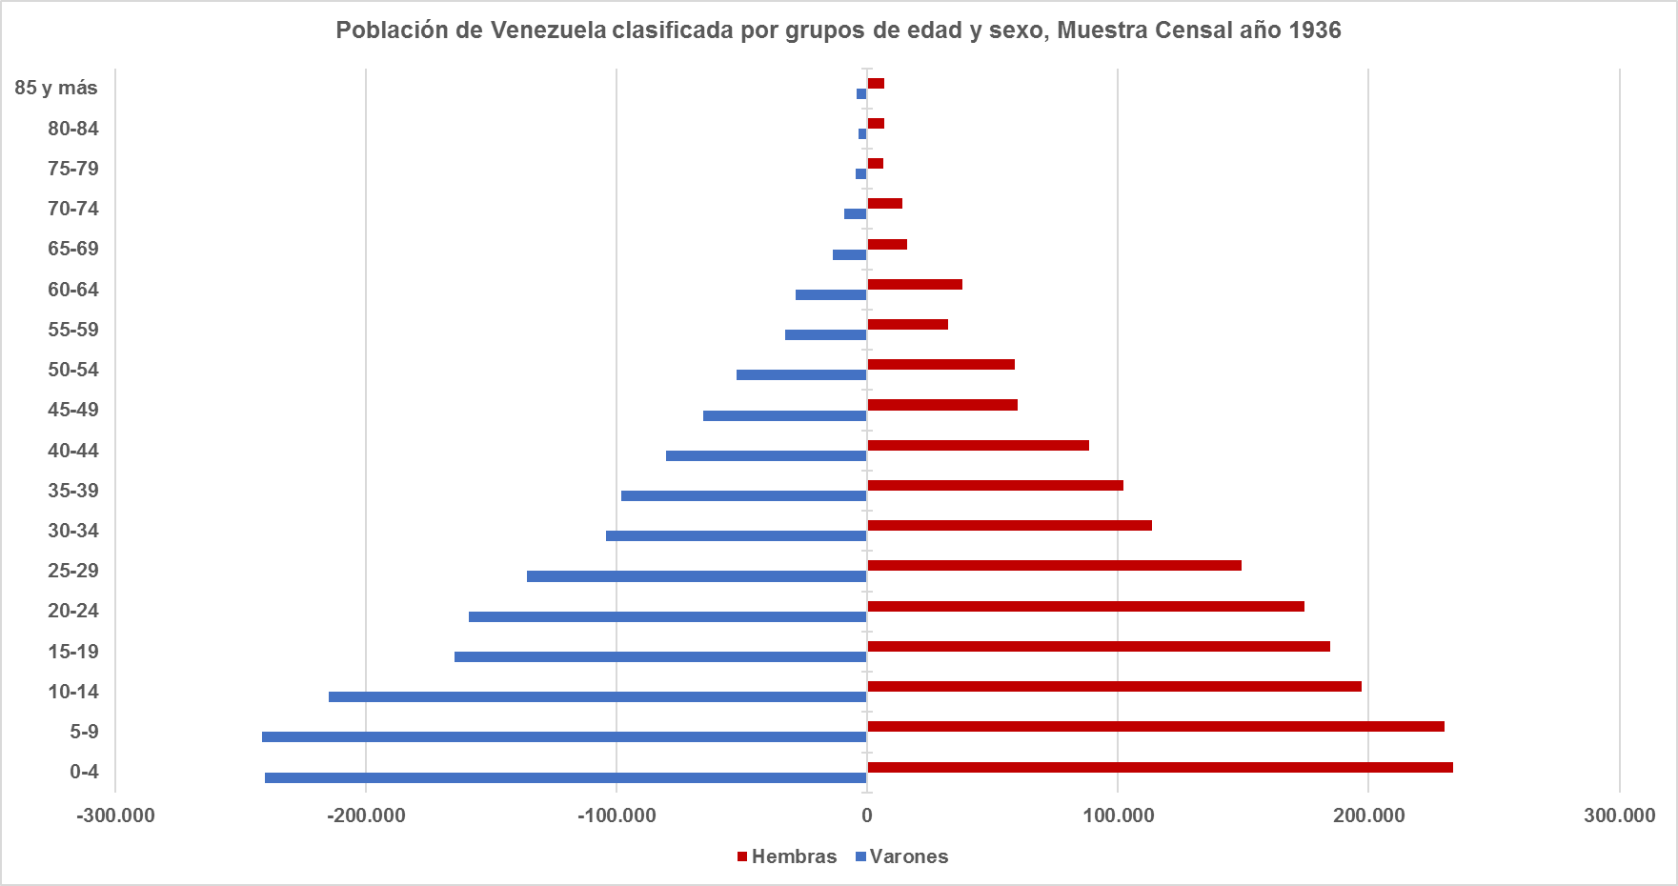
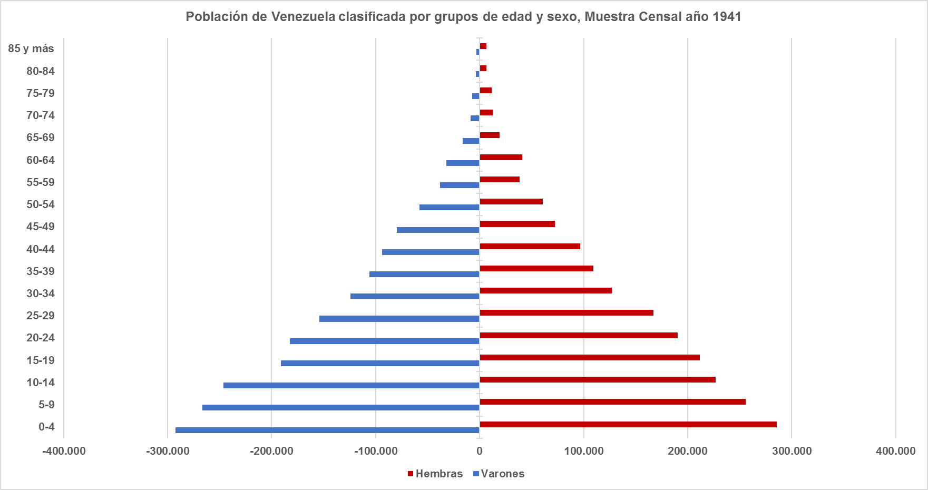

Año | Grupos de edad | Total | Varones | Hembras
1,936 | Total | 3,364,347 | 1,652,130 | 1,712,217
1,936 | 0-4 | 473,628 | 240,120 | 233,508
1,936 | 5-9 | 471,508 | 241,375 | 230,133
1,936 | 10-14 | 412,115 | 214,908 | 197,207
* En los distintos censos poblacionales se pueden observar los niveles de transición demográficos que la población venezolana ha venido experimentado a lo largo del tiempo.
* Se observa que en el censo de 1936 al censo de 1961, la base poblacional, es decir, la población comprendida entre las edades de 0-14 años, predominaban en el grupo con bastante intensidad, y que para las edades más adultas esta proporción era totalmente inversa. La pirámide poblacional para estos años era un pirámide de forma progresiva puesto que, se caracterizaba por tener una base ancha y una finalización en forma de pico (forma triangular). Esta estructura poblacional es propia de países jóvenes y con fuerte crecimiento. Se corresponde con países subdesarrollados debido a las altas tasas de mortalidad y a una natalidad alta y descontrolada.
1,936 | 15-19 | 349,040 | 164,434 | 184,606
1,936 | 20-24 | 333,070 | 158,839 | 174,231
1,936 | 25-29 | 285,065 | 135,653 | 149,412
1,936 | 30-34 | 217,779 | 104,115 | 113,664
1,936 | 35-39 | 200,191 | 98,195 | 101,996
1,936 | 40-44 | 168,589 | 80,264 | 88,325
1,936 | 45-49 | 125,202 | 65,393 | 59,809
1,936 | 50-54 | 111,159 | 52,251 | 58,908
1,936 | 55-59 | 65,039 | 32,890 | 32,149
1,936 | 60-64 | 66,708 | 28,734 | 37,974
1,936 | 65-69 | 29,652 | 13,591 | 16,061
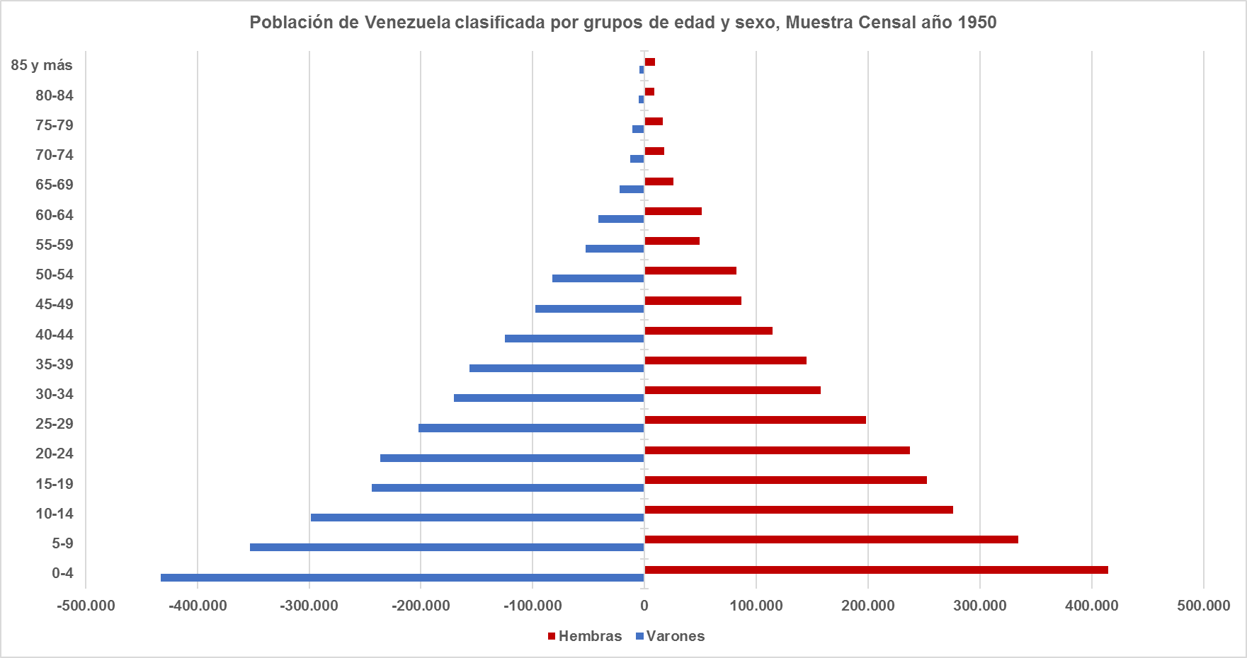
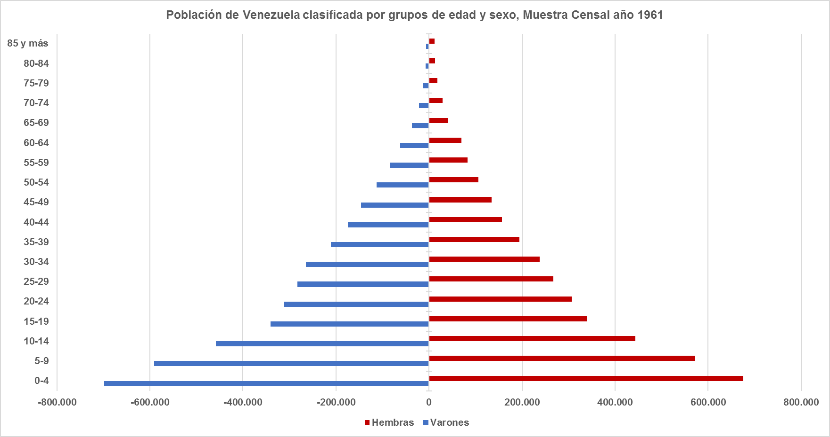
1,936 | 70-74 | 23,248 | 9,200 | 14,048
1,936 | 75-79 | 10,926 | 4,498 | 6,428
1,936 | 80-84 | 10,202 | 3,407 | 6,795
1,936 | 85 y más | 11,226 | 4,263 | 6,963
1,936 | Tasa de envejecimiento | 2.53% | 2.12% | 2.94%
1,936 | Indice de envejecimiento | 6.28% | 5.02% | 7.61%
1,936 | Indice de longevidad | 25.13% | 21.94% | 27.35%
1,936 | Tasa de dependencia | 75.06% | 79.43% | 71.04%
1,936 | Tasa de reemplazo personas en edad de trabajar | 70.62% | 75.63% | 66.01%
1,936 | Población en edad de trabajar/ personas >65 | 22.54 | 26.34 | 19.90
1,941 | Total | 3,850,771 | 1,908,545 | 1,942,226
1,941 | 0-4 | 577,993 | 292,473 | 285,520
1,941 | 5-9 | 522,646 | 266,753 | 255,893
1,941 | 10-14 | 473,152 | 246,333 | 226,819
1,941 | 15-19 | 402,521 | 190,892 | 211,629
1,941 | 20-24 | 373,287 | 182,714 | 190,573
1,941 | 25-29 | 321,653 | 154,307 | 167,346
1,941 | 30-34 | 251,468 | 124,440 | 127,028
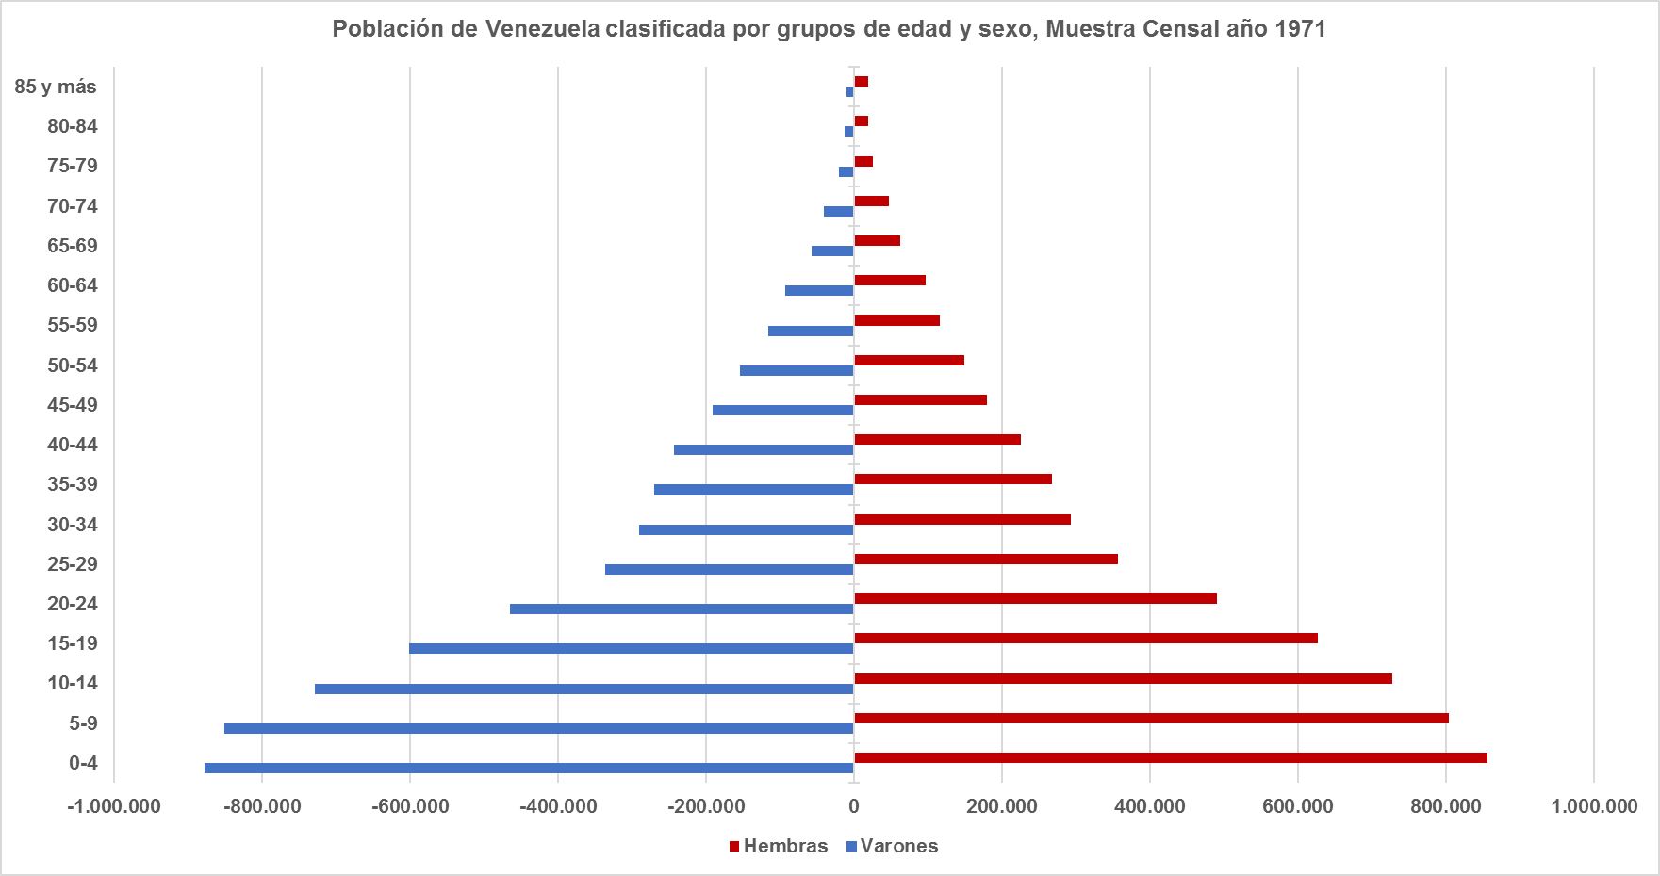
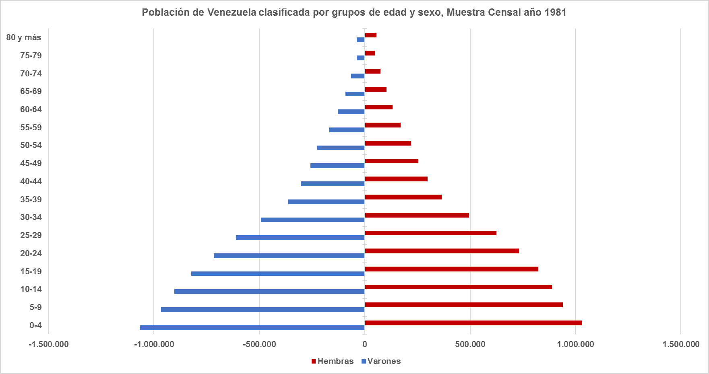
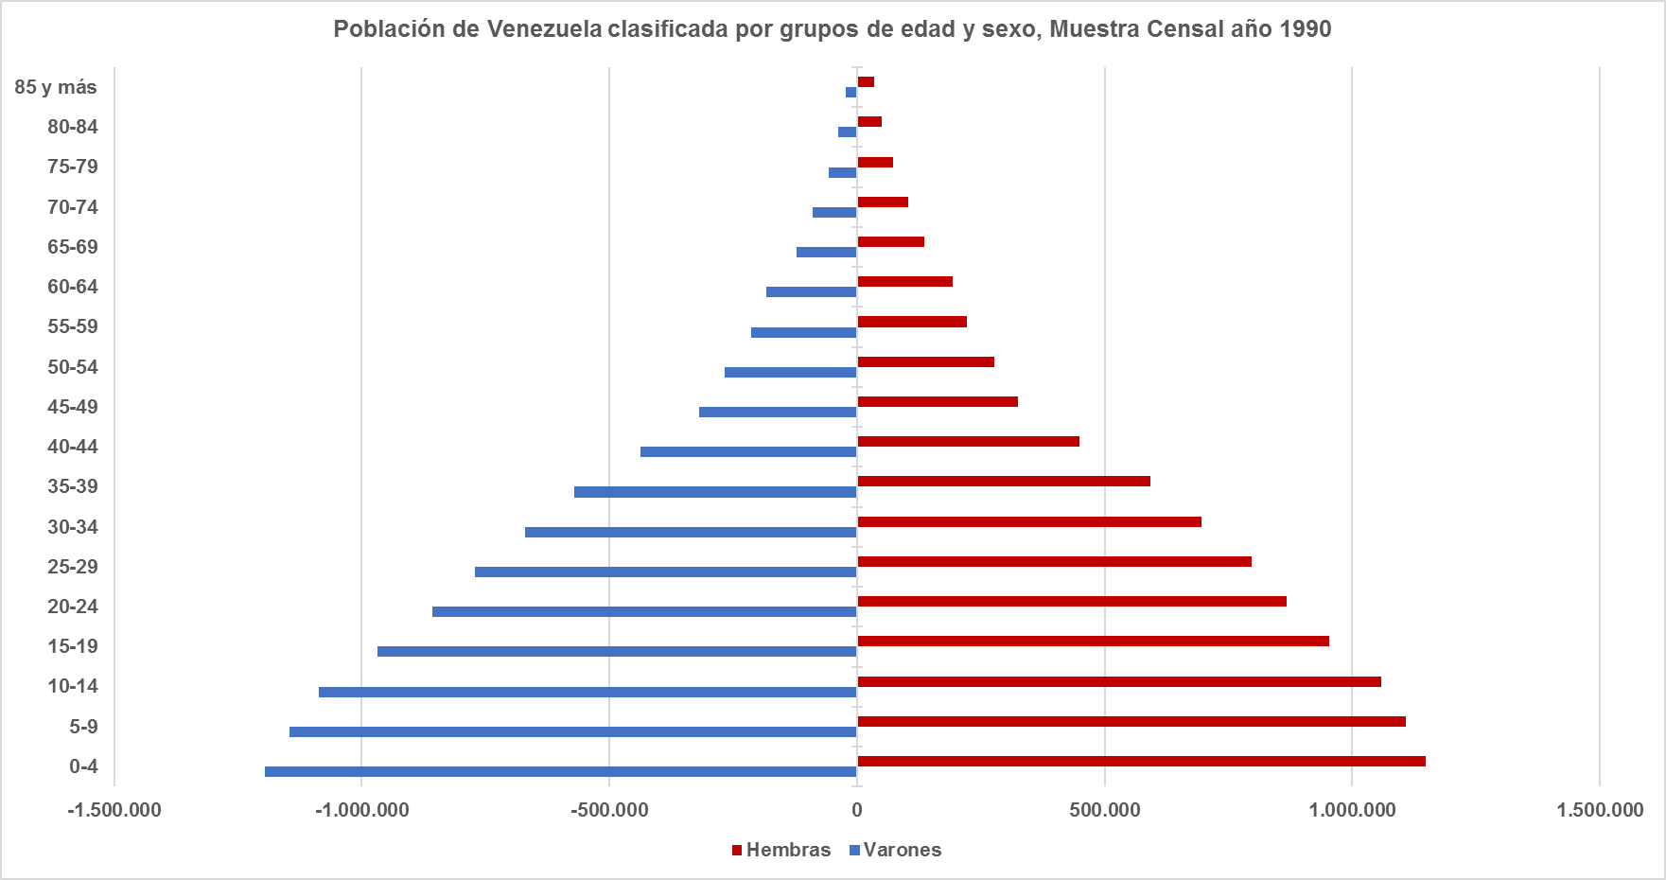
* En el censo de 1971 al censo de 1990, se observa como la pirámide poblacional comienza a reducir medianamente su base aumentando progresivamente la población entre las edades superiores a los 15 años.
La forma de triángulo se aprecia pero con una base un poco más angosta, un centro inferior un poco más ensanchado igual que para el centro superior, y ya para la cola superior igual que para los censos anteriores, es decir, en forma de punta. La pirámide poblacional sigue siendo progresiva encaminada a cambiar de estructura.
1,941 | 35-39 | 215,279 | 106,042 | 109,237
1,941 | 40-44 | 190,461 | 93,873 | 96,588
1,941 | 45-49 | 152,074 | 79,815 | 72,259
1,941 | 50-54 | 118,307 | 57,600 | 60,707
1,941 | 55-59 | 76,601 | 38,303 | 38,298
1,941 | 60-64 | 72,612 | 31,757 | 40,855
1,941 | 65-69 | 35,252 | 16,089 | 19,163
1,941 | 70-74 | 21,408 | 8,653 | 12,755
1,941 | 75-79 | 18,971 | 7,346 | 11,625
1,941 | 80-84 | 10,163 | 3,738 | 6,425
1,941 | 85 y más | 10,015 | 3,307 | 6,708
1,941 | Tasa de envejecimiento | 2.49% | 2.05% | 2.92%
1,941 | Indice de envejecimiento | 6.09% | 4.86% | 7.38%
1,941 | Indice de longevidad | 21.06% | 18.00% | 23.17%
1,941 | Tasa de dependencia | 76.79% | 79.71% | 74.01%
1,941 | Tasa de reemplazo personas en edad de trabajar | 72.38% | 76.01% | 68.93%
1,941 | Población en edad de trabajar/ personas >65 | 22.69 | 27.08 | 19.66
1,950 | Total | 5,034,838 | 2,552,491 | 2,482,347
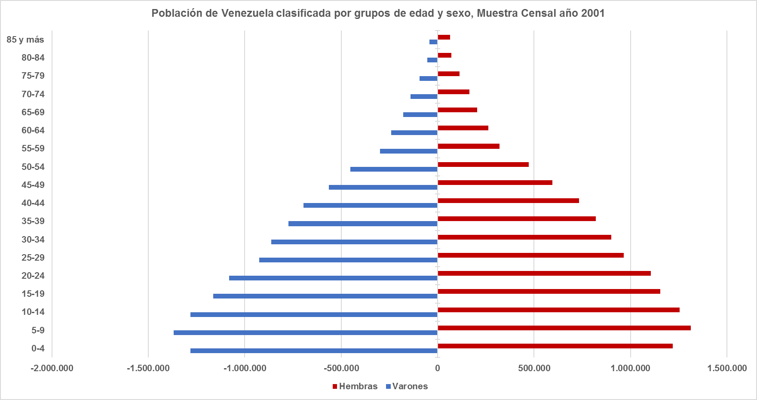
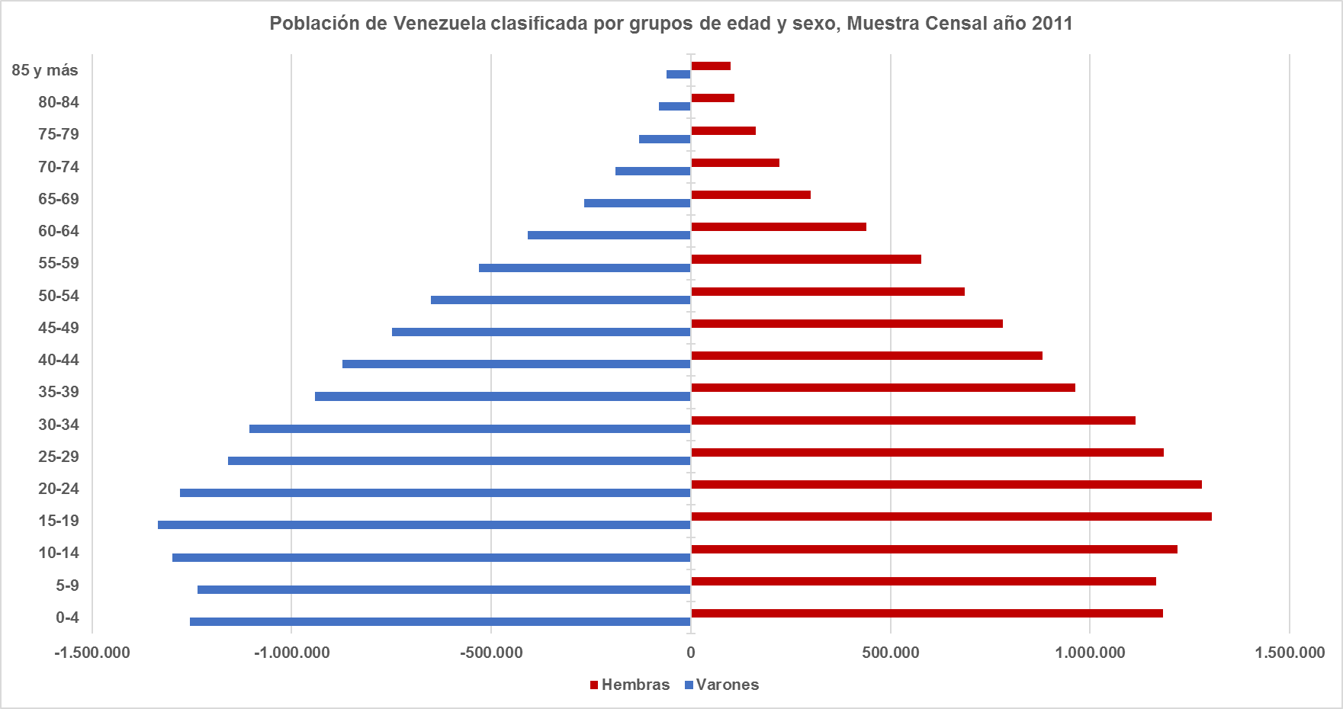
* Finalmente para los censos del año 2001 y el último realizado para el año 2011 se observa como la estructura poblacional por edad se está remodelando de forma tal que la base de la pirámide se está estrechando, es decir, menor proporción en la población infantil, y se está presentando una mayor participación en la poblaciñon adulta de forma creciente pero todavía moderada. Estas transformaciones plantean un escenario demográfico favorable para impulsar procesos de desarrollo, en vista que tiende a ser más alta la proporción de población en edad de trabajar mientras que la dependencia demográfica se hace menor. Cuando éstas características se presentan en determinada población se dice que estamos en presencia del bono demográfico, que es cuando el mayor volumen poblacional se encuentra entre las edades de 15-59 años, es decir, entre las edades productivas de la población económicamente activa. Cabe acotar que éste fenómeno poblacional ocurre una sola vez en la historia de cada país y por tal motivo debe ser 100% aprovechado ya que al final cuando ésta tendencia se agote o llegue a su final, la población manifestará una tendencia a envejecer, trayendo como consecuencia que si éste bono no es aprovechado se terminará con una población envejecida y pobre puesto a que no se aplicaron en el momento correcto políticas en favor al crecimiento económico del país.
1,950 | 0-4 | 847,748 | 432,681 | 415,067
1,950 | 5-9 | 687,318 | 352,758 | 334,560
1,950 | 10-14 | 574,722 | 298,518 | 276,204
1,950 | 15-19 | 496,566 | 244,191 | 252,375
1,950 | 20-24 | 473,748 | 236,133 | 237,615
1,950 | 25-29 | 400,614 | 202,418 | 198,196
1,950 | 30-34 | 327,613 | 170,176 | 157,437
1,950 | 35-39 | 301,543 | 156,330 | 145,213
1,950 | 40-44 | 239,608 | 124,964 | 114,644
1,950 | 45-49 | 184,768 | 97,832 | 86,936
1,950 | 50-54 | 164,736 | 82,619 | 82,117
1,950 | 55-59 | 101,879 | 52,359 | 49,520
1,950 | 60-64 | 92,466 | 41,518 | 50,948
1,950 | 65-69 | 47,919 | 22,025 | 25,894
1,950 | 70-74 | 30,161 | 12,532 | 17,629
1,950 | 75-79 | 26,917 | 10,761 | 16,156
1,950 | 80-84 | 14,190 | 5,261 | 8,929
1,950 | 85 y más | 14,243 | 4,737 | 9,506
1,950 | Tasa de envejecimiento | 2.65% | 2.17% | 3.15%
1,950 | Indice de envejecimiento | 6.32% | 5.10% | 7.61%
1,950 | Indice de longevidad | 21.31% | 18.07% | 23.60%
1,950 | Tasa de dependencia | 80.59% | 80.88% | 80.29%
1,950 | Tasa de reemplazo personas en edad de trabajar | 75.80% | 76.96% | 74.61%
1,950 | Población en edad de trabajar/ personas >65 | 20.86 | 25.46 | 17.60
1,961 | Total | 7,523,999 | 3,821,720 | 3,702,279
1,961 | 0-4 | 1,374,096 | 698,314 | 675,782
1,961 | 5-9 | 1,163,320 | 591,273 | 572,047
1,961 | 10-14 | 901,881 | 458,372 | 443,509
1,961 | 15-19 | 679,636 | 340,465 | 339,171
1,961 | 20-24 | 618,411 | 311,678 | 306,733
1,961 | 25-29 | 550,882 | 283,008 | 267,874
1,961 | 30-34 | 502,697 | 264,861 | 237,836
1,961 | 35-39 | 405,172 | 210,638 | 194,534
1,961 | 40-44 | 331,586 | 174,322 | 157,264
1,961 | 45-49 | 280,802 | 146,042 | 134,760
1,961 | 50-54 | 218,773 | 112,531 | 106,242
1,961 | 55-59 | 167,309 | 84,211 | 83,098
1,961 | 60-64 | 131,714 | 62,356 | 69,358
1,961 | 65-69 | 77,722 | 36,152 | 41,570
1,961 | 70-74 | 51,015 | 21,657 | 29,358
1,961 | 75-79 | 30,949 | 12,601 | 18,348
1,961 | 80-84 | 20,732 | 7,431 | 13,301
1,961 | 85 y más | 17,302 | 5,808 | 11,494
1,961 | Tasa de envejecimiento | 2.63% | 2.19% | 3.08%
1,961 | Indice de envejecimiento | 5.75% | 4.79% | 6.74%
1,961 | Indice de longevidad | 19.24% | 15.83% | 21.74%
1,961 | Tasa de dependencia | 93.57% | 92.04% | 95.18%
1,961 | Tasa de reemplazo personas en edad de trabajar | 88.48% | 87.83% | 89.16%
1,961 | Población en edad de trabajar/ personas >65 | 19.66 | 23.79 | 16.63
1,971 | Total | 10,721,522 | 5,357,157 | 5,364,365
1,971 | 0-4 | 1,734,538 | 878,007 | 856,531
1,971 | 5-9 | 1,655,032 | 851,071 | 803,961
1,971 | 10-14 | 1,455,861 | 728,788 | 727,073
1,971 | 15-19 | 1,227,697 | 601,038 | 626,659
1,971 | 20-24 | 954,413 | 464,191 | 490,222
1,971 | 25-29 | 693,185 | 336,538 | 356,647
1,971 | 30-34 | 582,976 | 290,210 | 292,766
1,971 | 35-39 | 537,496 | 269,941 | 267,555
1,971 | 40-44 | 468,590 | 242,951 | 225,639
1,971 | 45-49 | 371,042 | 191,292 | 179,750
1,971 | 50-54 | 303,520 | 153,806 | 149,714
1,971 | 55-59 | 231,769 | 115,284 | 116,485
1,971 | 60-64 | 189,970 | 93,197 | 96,773
1,971 | 65-69 | 119,823 | 57,256 | 62,567
1,971 | 70-74 | 88,397 | 40,723 | 47,674
1,971 | 75-79 | 45,799 | 19,900 | 25,899
1,971 | 80-84 | 31,850 | 12,470 | 19,380
1,971 | 85 y más | 29,564 | 10,494 | 19,070
1,971 | Tasa de envejecimiento | 2.94% | 2.63% | 3.25%
1,971 | Indice de envejecimiento | 6.51% | 5.73% | 7.31%
1,971 | Indice de longevidad | 19.47% | 16.30% | 22.02%
1,971 | Tasa de dependencia | 92.81% | 94.21% | 91.43%
1,971 | Tasa de reemplazo personas en edad de trabajar | 87.14% | 89.10% | 85.20%
1,971 | Población en edad de trabajar/ personas >65 | 17.63 | 19.59 | 16.05
1,981 | Total | 14,516,735 | 7,259,812 | 7,256,923
1,981 | 0-4 | 2,098,639 | 1,066,796 | 1,031,843
1,981 | 5-9 | 1,906,047 | 966,393 | 939,654
1,981 | 10-14 | 1,792,583 | 903,908 | 888,675
1,981 | 15-19 | 1,646,343 | 822,575 | 823,768
1,981 | 20-24 | 1,449,072 | 716,784 | 732,288
1,981 | 25-29 | 1,236,929 | 610,993 | 625,936
1,981 | 30-34 | 986,766 | 492,405 | 494,361
1,981 | 35-39 | 727,764 | 363,267 | 364,497
1,981 | 40-44 | 601,705 | 303,292 | 298,413
1,981 | 45-49 | 512,503 | 258,065 | 254,438
1,981 | 50-54 | 445,765 | 225,406 | 220,359
1,981 | 55-59 | 340,139 | 170,190 | 169,949
1,981 | 60-64 | 260,896 | 127,759 | 133,137
1,981 | 65-69 | 194,759 | 92,020 | 102,739
1,981 | 70-74 | 138,384 | 63,663 | 74,721
1,981 | 75-79 | 85,354 | 38,076 | 47,278
1,981 | 80 y más | 93,087 | 38,220 | 54,867
1,981 | Tasa de envejecimiento | 3.52% | 3.20% | 3.85%
1,981 | Indice de envejecimiento | 8.82% | 7.90% | 9.78%
1,981 | Indice de longevidad | 18.20% | 16.48% | 19.62%
1,981 | Tasa de dependencia | 76.86% | 77.47% | 76.26%
1,981 | Tasa de reemplazo personas en edad de trabajar | 70.63% | 71.80% | 69.47%
1,981 | Población en edad de trabajar/ personas >65 | 16.04 | 17.63 | 14.72
1,990 | Total | 18,105,265 | 9,019,757 | 9,085,508
1,990 | 0-4 | 2,343,059 | 1,194,896 | 1,148,163
1,990 | 5-9 | 2,253,798 | 1,146,087 | 1,107,711
1,990 | 10-14 | 2,146,994 | 1,087,702 | 1,059,292
1,990 | 15-19 | 1,922,514 | 968,497 | 954,017
1,990 | 20-24 | 1,725,187 | 858,225 | 866,962
1,990 | 25-29 | 1,569,542 | 772,081 | 797,461
1,990 | 30-34 | 1,366,694 | 671,020 | 695,674
1,990 | 35-39 | 1,163,580 | 570,519 | 593,061
1,990 | 40-44 | 887,884 | 437,768 | 450,116
1,990 | 45-49 | 644,217 | 318,990 | 325,227
1,990 | 50-54 | 544,860 | 268,059 | 276,801
1,990 | 55-59 | 435,339 | 213,658 | 221,681
1,990 | 60-64 | 375,538 | 182,223 | 193,315
1,990 | 65-69 | 258,785 | 122,834 | 135,951
1,990 | 70-74 | 191,662 | 88,974 | 102,688
1,990 | 75-79 | 130,782 | 57,796 | 72,986
1,990 | 80-84 | 87,978 | 37,974 | 50,004
1,990 | 85 y más | 56,852 | 22,454 | 34,398
1,990 | Tasa de envejecimiento | 4.01% | 3.66% | 4.36%
1,990 | Indice de envejecimiento | 10.77% | 9.63% | 11.95%
1,990 | Indice de longevidad | 19.95% | 18.31% | 21.31%
1,990 | Tasa de dependencia | 70.24% | 71.44% | 69.05%
1,990 | Tasa de reemplazo personas en edad de trabajar | 63.41% | 65.17% | 61.69%
1,990 | Población en edad de trabajar/ personas >65 | 14.65 | 15.94 | 13.57
2,001 | Total | 23,232,553 | 11,495,270 | 11,737,283
2,001 | 0-4 | 2,501,894 | 1,282,639 | 1,219,255
2,001 | 5-9 | 2,680,308 | 1,367,727 | 1,312,581
2,001 | 10-14 | 2,535,766 | 1,281,342 | 1,254,424
2,001 | 15-19 | 2,319,853 | 1,164,429 | 1,155,424
2,001 | 20-24 | 2,185,621 | 1,080,653 | 1,104,968
2,001 | 25-29 | 1,888,838 | 924,446 | 964,392
2,001 | 30-34 | 1,762,621 | 863,034 | 899,587
2,001 | 35-39 | 1,593,742 | 772,881 | 820,861
2,001 | 40-44 | 1,428,506 | 695,516 | 732,990
2,001 | 45-49 | 1,159,743 | 564,987 | 594,756
2,001 | 50-54 | 925,449 | 452,112 | 473,337
2,001 | 55-59 | 619,029 | 297,806 | 321,223
2,001 | 60-64 | 503,568 | 240,296 | 263,272
2,001 | 65-69 | 383,306 | 178,264 | 205,042
2,001 | 70-74 | 304,303 | 140,060 | 164,243
2,001 | 75-79 | 206,737 | 93,302 | 113,435
2,001 | 80-84 | 124,442 | 52,605 | 71,837
2,001 | 85 y más | 108,827 | 43,171 | 65,656
2,001 | Tasa de envejecimiento | 4.85% | 4.41% | 5.28%
2,001 | Indice de envejecimiento | 14.61% | 12.91% | 16.38%
2,001 | Indice de longevidad | 20.69% | 18.88% | 22.17%
2,001 | Tasa de dependencia | 61.48% | 62.91% | 60.11%
2,001 | Tasa de reemplazo personas en edad de trabajar | 53.65% | 55.72% | 51.65%
2,001 | Población en edad de trabajar/ personas >65 | 12.76 | 13.91 | 11.82
2,011 | Total | 27,227,930 | 13,549,752 | 13,678,178
2,011 | 0-4 | 2,437,631 | 1,254,208 | 1,183,423
2,011 | 5-9 | 2,402,364 | 1,236,217 | 1,166,147
2,011 | 10-14 | 2,516,779 | 1,298,191 | 1,218,588
2,011 | 15-19 | 2,641,320 | 1,336,159 | 1,305,161
2,011 | 20-24 | 2,560,649 | 1,280,125 | 1,280,524
2,011 | 25-29 | 2,344,332 | 1,159,400 | 1,184,932
2,011 | 30-34 | 2,219,741 | 1,105,617 | 1,114,124
2,011 | 35-39 | 1,905,253 | 942,311 | 962,942
2,011 | 40-44 | 1,755,490 | 873,509 | 881,981
2,011 | 45-49 | 1,528,781 | 747,704 | 781,077
2,011 | 50-54 | 1,337,934 | 651,255 | 686,679
2,011 | 55-59 | 1,108,799 | 530,935 | 577,864
2,011 | 60-64 | 848,358 | 407,656 | 440,702
2,011 | 65-69 | 568,688 | 267,691 | 300,997
2,011 | 70-74 | 410,455 | 189,285 | 221,170
2,011 | 75-79 | 292,992 | 130,126 | 162,866
2,011 | 80-84 | 188,895 | 78,996 | 109,899
2,011 | 85 y más | 159,469 | 60,367 | 99,102
2,011 | Tasa de envejecimiento | 5.95% | 5.36% | 6.54%
2,011 | Indice de envejecimiento | 22.03% | 19.17% | 25.06%
2,011 | Indice de longevidad | 21.50% | 19.18% | 23.38%
2,011 | Tasa de dependencia | 49.19% | 49.98% | 48.42%
2,011 | Tasa de reemplazo personas en edad de trabajar | 40.31% | 41.93% | 38.72%
2,011 | Población en edad de trabajar/ personas >65 | 11.26 | 12.44 | 10.31

Fuente: OCEI, Anuario Estadístico de Venezuela, 1961-2001. INE, Instituto Nacional de Estadística, 2011.

Hoja5
Población Proyectada quinquenalmente, según grupos de edad y sexo para el año 2050
Población Proyectada quinquenalmente, según grupos de edad y sexo, 2000-2050.

 |  |  |  |  |  |  |  |  |  | Año | 2,050
Año | Grupos de Edad | Total | Masculino | Femenino | Año | Grupos de Edad | Total | Masculino | Femenino
2,000 | Total | 24,394,145 | 12,254,380 | 12,139,765 | 2,000 | Total | 24,394,145 | -12,254,380 | 12,139,765 | Etiquetas de fila | Suma de Total | Suma de Masculino | Suma de Femenino
2,000 | 0-4 | 2,736,288 | 1,397,979 | 1,338,309 | 2,000 | 0-4 | 2,736,288 | -1,397,979 | 1,338,309 | Total | 40,500,761 | -20,195,498 | 20,305,263
2,000 | 5-9 | 2,681,889 | 1,368,856 | 1,313,033 | 2,000 | 5-9 | 2,681,889 | -1,368,856 | 1,313,033 | 0-4 | 40,500,761 | -1,190,523 | 1,105,489
2,000 | 10-14 | 2,680,609 | 1,366,981 | 1,313,628 | 2,000 | 10-14 | 2,680,609 | -1,366,981 | 1,313,628 | 5-9 | 2,377,882 | -1,232,535 | 1,145,347
2,000 | 15-19 | 2,517,631 | 1,281,217 | 1,236,414 | 2,000 | 15-19 | 2,517,631 | -1,281,217 | 1,236,414 | 10-14 | 2,459,532 | -1,274,673 | 1,184,859
2,000 | 20-24 | 2,238,691 | 1,133,330 | 1,105,361 | 2,000 | 20-24 | 2,238,691 | -1,133,330 | 1,105,361 | 15-19 | 2,532,595 | -1,310,406 | 1,222,189
2,000 | 25-29 | 2,031,899 | 1,022,478 | 1,009,421 | 2,000 | 25-29 | 2,031,899 | -1,022,478 | 1,009,421 | 20-24 | 2,590,838 | -1,335,042 | 1,255,796
2,000 | 30-34 | 1,914,716 | 959,892 | 954,824 | 2,000 | 30-34 | 1,914,716 | -959,892 | 954,824 | 25-29 | 2,638,828 | -1,352,886 | 1,285,942
2,000 | 35-39 | 1,718,736 | 859,214 | 859,522 | 2,000 | 35-39 | 1,718,736 | -859,214 | 859,522 | 30-34 | 2,682,676 | -1,369,152 | 1,313,524
2,000 | 40-44 | 1,419,613 | 707,648 | 711,965 | 2,000 | 40-44 | 1,419,613 | -707,648 | 711,965 | 35-39 | 2,724,300 | -1,384,533 | 1,339,767
2,000 | 45-49 | 1,117,659 | 555,646 | 562,013 | 2,000 | 45-49 | 1,117,659 | -555,646 | 562,013 | 40-44 | 2,752,676 | -1,392,605 | 1,360,071
2,000 | 50-54 | 888,111 | 438,489 | 449,622 | 2,000 | 50-54 | 888,111 | -438,489 | 449,622 | 45-49 | 2,724,489 | -1,371,465 | 1,353,024
2,000 | 55-59 | 704,448 | 345,654 | 358,794 | 2,000 | 55-59 | 704,448 | -345,654 | 358,794 | 50-54 | 2,623,107 | -1,313,092 | 1,310,015
2,000 | 60-64 | 560,507 | 272,306 | 288,201 | 2,000 | 60-64 | 560,507 | -272,306 | 288,201 | 55-59 | 2,501,620 | -1,241,907 | 1,259,713
2,000 | 65-69 | 435,980 | 208,707 | 227,273 | 2,000 | 65-69 | 435,980 | -208,707 | 227,273 | 60-64 | 2,388,344 | -1,170,969 | 1,217,375
2,000 | 70-74 | 321,860 | 150,491 | 171,369 | 2,000 | 70-74 | 321,860 | -150,491 | 171,369 | 65-69 | 2,104,377 | -1,014,883 | 1,089,494
2,000 | 75 - 79 | 216,791 | 97,934 | 118,857 | 2,000 | 75 - 79 | 216,791 | -97,934 | 118,857 | 70-74 | 1,700,167 | -804,395 | 895,772
2,000 | 80 y más | 208,717 | 87,558 | 121,159 | 2,000 | 80 y más | 208,717 | -87,558 | 121,159 | 75 - 79 | 1,325,241 | -608,545 | 716,696
2,000 | Tasa de envejecimiento | 4.85% | 4.44% | 5.26% | 2,005 | Total | 26,444,921 | -13,272,966 | 13,171,955 | 80 y más | 2,078,077 | -827,887 | 1,250,190
2,000 | Indice de envejecimiento | 14.61% | 13.18% | 16.11% | 2,005 | 0-4 | 26,444,921 | -1,421,109 | 1,353,852 | Total general | 119,206,271 | -40,390,996 | 40,610,526
2,000 | Indice de longevidad | 17.64% | 16.07% | 18.97% | 2,005 | 5-9 | 2,717,633 | -1,391,198 | 1,326,435
2,000 | Tasa de dependencia | 61.42% | 61.76% | 61.09% | 2,005 | 10-14 | 2,669,179 | -1,365,750 | 1,303,429
2,000 | Tasa de reemplazo personas en edad de trabajar | 53.59% | 54.57% | 52.61% | 2,005 | 15-19 | 2,655,820 | -1,354,656 | 1,301,164
2,000 | Población en edad de trabajar/ personas >65 | 12.77 | 13.91 | 11.80 | 2,005 | 20-24 | 2,478,653 | -1,255,800 | 1,222,853
2,005 | Total | 26,444,921 | 13,272,966 | 13,171,955 | 2,005 | 25-29 | 2,198,933 | -1,106,185 | 1,092,748
2,005 | 0-4 | 26,444,921 | 1,421,109 | 1,353,852 | 2,005 | 30-34 | 1,997,058 | -999,336 | 997,722
2,005 | 5-9 | 2,717,633 | 1,391,198 | 1,326,435 | 2,005 | 35-39 | 1,881,996 | -938,833 | 943,163
2,005 | 10-14 | 2,669,179 | 1,365,750 | 1,303,429 | 2,005 | 40-44 | 1,687,172 | -839,743 | 847,429
2,005 | 15-19 | 2,655,820 | 1,354,656 | 1,301,164 | 2,005 | 45-49 | 1,386,302 | -687,617 | 698,685
2,005 | 20-24 | 2,478,653 | 1,255,800 | 1,222,853 | 2,005 | 50-54 | 1,081,480 | -534,816 | 546,664
2,005 | 25-29 | 2,198,933 | 1,106,185 | 1,092,748 | 2,005 | 55-59 | 846,847 | -414,547 | 432,300
2,005 | 30-34 | 1,997,058 | 999,336 | 997,722 | 2,005 | 60-64 | 656,368 | -317,869 | 338,499
2,005 | 35-39 | 1,881,996 | 938,833 | 943,163 | 2,005 | 65-69 | 502,014 | -240,252 | 261,762
2,005 | 40-44 | 1,687,172 | 839,743 | 847,429 | 2,005 | 70-74 | 364,805 | -172,322 | 192,483
2,005 | 45-49 | 1,386,302 | 687,617 | 698,685 | 2,005 | 75 - 79 | 251,980 | -114,492 | 137,488
2,005 | 50-54 | 1,081,480 | 534,816 | 546,664 | 2,005 | 80 y más | 293,720 | -118,441 | 175,279
2,005 | 55-59 | 846,847 | 414,547 | 432,300 | 2,010 | Total | 28,524,411 | -14,305,797 | 14,218,614
2,005 | 60-64 | 656,368 | 317,869 | 338,499 | 2,010 | 0-4 | 28,524,411 | -1,423,471 | 1,348,289
2,005 | 65-69 | 502,014 | 240,252 | 261,762 | 2,010 | 5-9 | 2,772,931 | -1,422,680 | 1,350,251
2,005 | 70-74 | 364,805 | 172,322 | 192,483 | 2,010 | 10-14 | 2,719,477 | -1,395,555 | 1,323,922
2,005 | 75 - 79 | 251,980 | 114,492 | 137,488 | 2,010 | 15-19 | 2,658,342 | -1,360,698 | 1,297,644
2,005 | 80 y más | 293,720 | 118,441 | 175,279 | 2,010 | 20-24 | 2,628,378 | -1,335,276 | 1,293,102
2,005 | Tasa de envejecimiento | 2.82% | 4.86% | 5.82% | 2,010 | 25-29 | 2,448,112 | -1,233,066 | 1,215,046
2,005 | Indice de envejecimiento | 4.44% | 15.45% | 19.25% | 2,010 | 30-34 | 2,174,134 | -1,088,168 | 1,085,966
2,005 | Indice de longevidad | 20.79% | 18.35% | 22.85% | 2,010 | 35-39 | 1,975,711 | -984,345 | 991,366
2,005 | Tasa de dependencia | 197.05% | 57.09% | 56.41% | 2,010 | 40-44 | 1,860,487 | -924,619 | 935,868
2,005 | Tasa de reemplazo personas en edad de trabajar | 188.68% | 49.45% | 47.31% | 2,010 | 45-49 | 1,660,774 | -823,150 | 837,624
2,005 | Población en edad de trabajar/ personas >65 | 11.94 | 13.09 | 10.98 | 2,010 | 50-54 | 1,353,500 | -667,668 | 685,832
2,010 | Total | 28,524,411 | 14,305,797 | 14,218,614 | 2,010 | 55-59 | 1,040,385 | -510,285 | 530,100
2,010 | 0-4 | 28,524,411 | 1,423,471 | 1,348,289 | 2,010 | 60-64 | 795,058 | -384,293 | 410,765
2,010 | 5-9 | 2,772,931 | 1,422,680 | 1,350,251 | 2,010 | 65-69 | 594,703 | -283,077 | 311,626
2,010 | 10-14 | 2,719,477 | 1,395,555 | 1,323,922 | 2,010 | 70-74 | 428,271 | -200,976 | 227,295
2,010 | 15-19 | 2,658,342 | 1,360,698 | 1,297,644 | 2,010 | 75 - 79 | 288,551 | -131,520 | 157,031
2,010 | 20-24 | 2,628,378 | 1,335,276 | 1,293,102 | 2,010 | 80 y más | 353,837 | -136,950 | 216,887
2,010 | 25-29 | 2,448,112 | 1,233,066 | 1,215,046 | 2,015 | Total | 30,620,404 | -15,351,315 | 15,269,089
2,010 | 30-34 | 2,174,134 | 1,088,168 | 1,085,966 | 2,015 | 0-4 | 30,620,404 | -1,409,284 | 1,327,162
2,010 | 35-39 | 1,975,711 | 984,345 | 991,366 | 2,015 | 5-9 | 2,784,674 | -1,432,711 | 1,351,963
2,010 | 40-44 | 1,860,487 | 924,619 | 935,868 | 2,015 | 10-14 | 2,788,676 | -1,434,198 | 1,354,478
2,010 | 45-49 | 1,660,774 | 823,150 | 837,624 | 2,015 | 15-19 | 2,722,694 | -1,397,705 | 1,324,989
2,010 | 50-54 | 1,353,500 | 667,668 | 685,832 | 2,015 | 20-24 | 2,645,112 | -1,349,072 | 1,296,040
2,010 | 55-59 | 1,040,385 | 510,285 | 530,100 | 2,015 | 25-29 | 2,610,871 | -1,319,472 | 1,291,399
2,010 | 60-64 | 795,058 | 384,293 | 410,765 | 2,015 | 30-34 | 2,434,990 | -1,221,222 | 1,213,768
2,010 | 65-69 | 594,703 | 283,077 | 311,626 | 2,015 | 35-39 | 2,164,315 | -1,079,530 | 1,084,785
2,010 | 70-74 | 428,271 | 200,976 | 227,295 | 2,015 | 40-44 | 1,965,625 | -976,470 | 989,155
2,010 | 75 - 79 | 288,551 | 131,520 | 157,031 | 2,015 | 45-49 | 1,844,227 | -913,553 | 930,674
2,010 | 80 y más | 353,837 | 136,950 | 216,887 | 2,015 | 50-54 | 1,634,040 | -805,774 | 828,266
2,010 | Tasa de envejecimiento | 3.07% | 5.26% | 6.42% | 2,015 | 55-59 | 1,312,655 | -642,492 | 670,163
2,010 | Indice de envejecimiento | 4.90% | 17.74% | 22.69% | 2,015 | 60-64 | 984,341 | -477,157 | 507,184
2,010 | Indice de longevidad | 21.25% | 18.20% | 23.76% | 2,015 | 65-69 | 727,682 | -345,417 | 382,265
2,010 | Tasa de dependencia | 191.89% | 53.63% | 53.16% | 2,015 | 70-74 | 516,057 | -240,102 | 275,955
2,010 | Tasa de reemplazo personas en edad de trabajar | 182.94% | 45.55% | 43.33% | 2,015 | 75 - 79 | 343,502 | -154,834 | 188,668
2,010 | Población en edad de trabajar/ personas >65 | 11.17 | 12.37 | 10.17 | 2,015 | 80 y más | 404,497 | -152,322 | 252,175
2,015 | Total | 30,620,404 | 15,351,315 | 15,269,089 | 2,020 | Total | 32,605,423 | -16,339,939 | 16,265,484
2,015 | 0-4 | 30,620,404 | 1,409,284 | 1,327,162 | 2,020 | 0-4 | 32,605,423 | -1,388,201 | 1,301,784
2,015 | 5-9 | 2,784,674 | 1,432,711 | 1,351,963 | 2,020 | 5-9 | 2,747,636 | -1,417,010 | 1,330,626
2,015 | 10-14 | 2,788,676 | 1,434,198 | 1,354,478 | 2,020 | 10-14 | 2,799,269 | -1,442,865 | 1,356,404
2,015 | 15-19 | 2,722,694 | 1,397,705 | 1,324,989 | 2,020 | 15-19 | 2,793,583 | -1,436,149 | 1,357,434
2,015 | 20-24 | 2,645,112 | 1,349,072 | 1,296,040 | 2,020 | 20-24 | 2,713,440 | -1,387,200 | 1,326,240
2,015 | 25-29 | 2,610,871 | 1,319,472 | 1,291,399 | 2,020 | 25-29 | 2,631,955 | -1,335,259 | 1,296,696
2,015 | 30-34 | 2,434,990 | 1,221,222 | 1,213,768 | 2,020 | 30-34 | 2,600,514 | -1,309,005 | 1,291,509
2,015 | 35-39 | 2,164,315 | 1,079,530 | 1,084,785 | 2,020 | 35-39 | 2,426,517 | -1,213,400 | 1,213,117
2,015 | 40-44 | 1,965,625 | 976,470 | 989,155 | 2,020 | 40-44 | 2,154,833 | -1,072,144 | 1,082,689
2,015 | 45-49 | 1,844,227 | 913,553 | 930,674 | 2,020 | 45-49 | 1,949,830 | -965,719 | 984,111
2,015 | 50-54 | 1,634,040 | 805,774 | 828,266 | 2,020 | 50-54 | 1,816,259 | -895,263 | 920,996
2,015 | 55-59 | 1,312,655 | 642,492 | 670,163 | 2,020 | 55-59 | 1,587,593 | -776,978 | 810,615
2,015 | 60-64 | 984,341 | 477,157 | 507,184 | 2,020 | 60-64 | 1,246,273 | -603,146 | 643,127
2,015 | 65-69 | 727,682 | 345,417 | 382,265 | 2,020 | 65-69 | 906,193 | -431,782 | 474,411
2,015 | 70-74 | 516,057 | 240,102 | 275,955 | 2,020 | 70-74 | 637,506 | -296,119 | 341,387
2,015 | 75 - 79 | 343,502 | 154,834 | 188,668 | 2,020 | 75 - 79 | 420,065 | -188,120 | 231,945
2,015 | 80 y más | 404,497 | 152,322 | 252,175 | 2,020 | 80 y más | 483,972 | -181,579 | 302,393
2,015 | Tasa de envejecimiento | 3.40% | 5.81% | 7.20% | 2,025 | Total | 34,446,036 | -17,253,246 | 17,192,790
2,015 | Indice de envejecimiento | 5.50% | 20.88% | 27.25% | 2,025 | 0-4 | 34,446,036 | -1,365,044 | 1,275,779
2,015 | Indice de longevidad | 20.31% | 17.06% | 22.94% | 2,025 | 5-9 | 2,699,567 | -1,394,626 | 1,304,941
2,015 | Tasa de dependencia | 187.93% | 50.76% | 50.64% | 2,025 | 10-14 | 2,760,538 | -1,425,736 | 1,334,802
2,015 | Tasa de reemplazo personas en edad de trabajar | 178.13% | 42.00% | 39.79% | 2,025 | 15-19 | 2,804,146 | -1,444,308 | 1,359,838
2,015 | Población en edad de trabajar/ personas >65 | 10.20 | 11.41 | 9.22 | 2,025 | 20-24 | 2,785,875 | -1,426,075 | 1,359,800
2,020 | Total | 32,605,423 | 16,339,939 | 16,265,484 | 2,025 | 25-29 | 2,702,119 | -1,374,208 | 1,327,911
2,020 | 0-4 | 32,605,423 | 1,388,201 | 1,301,784 | 2,025 | 30-34 | 2,623,056 | -1,325,659 | 1,297,397
2,020 | 5-9 | 2,747,636 | 1,417,010 | 1,330,626 | 2,025 | 35-39 | 2,592,505 | -1,301,402 | 1,291,103
2,020 | 10-14 | 2,799,269 | 1,442,865 | 1,356,404 | 2,025 | 40-44 | 2,416,704 | -1,205,710 | 1,210,994
2,020 | 15-19 | 2,793,583 | 1,436,149 | 1,357,434 | 2,025 | 45-49 | 2,138,580 | -1,061,016 | 1,077,564
2,020 | 20-24 | 2,713,440 | 1,387,200 | 1,326,240 | 2,025 | 50-54 | 1,922,009 | -947,428 | 974,581
2,020 | 25-29 | 2,631,955 | 1,335,259 | 1,296,696 | 2,025 | 55-59 | 1,767,529 | -864,948 | 902,581
2,020 | 30-34 | 2,600,514 | 1,309,005 | 1,291,509 | 2,025 | 60-64 | 1,512,163 | -732,134 | 780,029
2,020 | 35-39 | 2,426,517 | 1,213,400 | 1,213,117 | 2,025 | 65-69 | 1,153,481 | -549,214 | 604,267
2,020 | 40-44 | 2,154,833 | 1,072,144 | 1,082,689 | 2,025 | 70-74 | 800,952 | -373,932 | 427,020
2,020 | 45-49 | 1,949,830 | 965,719 | 984,111 | 2,025 | 75 - 79 | 525,955 | -235,707 | 290,248
2,020 | 50-54 | 1,816,259 | 895,263 | 920,996 | 2,025 | 80 y más | 600,034 | -226,099 | 373,935
2,020 | 55-59 | 1,587,593 | 776,978 | 810,615 | 2,030 | Total | 36,111,627 | -18,075,077 | 18,036,550
2,020 | 60-64 | 1,246,273 | 603,146 | 643,127 | 2,030 | 0-4 | 36,111,627 | -1,338,548 | 1,247,796
2,020 | 65-69 | 906,193 | 431,782 | 474,411 | 2,030 | 5-9 | 2,649,008 | -1,370,245 | 1,278,763
2,020 | 70-74 | 637,506 | 296,119 | 341,387 | 2,030 | 10-14 | 2,710,729 | -1,401,876 | 1,308,853
2,020 | 75 - 79 | 420,065 | 188,120 | 231,945 | 2,030 | 15-19 | 2,764,499 | -1,426,398 | 1,338,101
2,020 | 80 y más | 483,972 | 181,579 | 302,393 | 2,030 | 20-24 | 2,796,590 | -1,434,343 | 1,362,247
2,020 | Tasa de envejecimiento | 3.92% | 6.72% | 8.30% | 2,030 | 25-29 | 2,774,777 | -1,413,191 | 1,361,586
2,020 | Indice de envejecimiento | 6.42% | 25.84% | 33.85% | 2,030 | 30-34 | 2,693,260 | -1,364,547 | 1,328,713
2,020 | Indice de longevidad | 19.77% | 16.54% | 22.40% | 2,030 | 35-39 | 2,615,109 | -1,318,013 | 1,297,096
2,020 | Tasa de dependencia | 185.21% | 48.62% | 48.86% | 2,030 | 40-44 | 2,582,227 | -1,293,202 | 1,289,025
2,020 | Tasa de reemplazo personas en edad de trabajar | 174.05% | 38.64% | 36.51% | 2,030 | 45-49 | 2,399,268 | -1,193,581 | 1,205,687
2,020 | Población en edad de trabajar/ personas >65 | 8.96 | 10.02 | 8.09 | 2,030 | 50-54 | 2,109,832 | -1,041,945 | 1,067,887
2,025 | Total | 34,446,036 | 17,253,246 | 17,192,790 | 2,030 | 55-59 | 1,873,721 | -917,264 | 956,457
2,025 | 0-4 | 34,446,036 | 1,365,044 | 1,275,779 | 2,030 | 60-64 | 1,688,644 | -817,976 | 870,668
2,025 | 5-9 | 2,699,567 | 1,394,626 | 1,304,941 | 2,030 | 65-69 | 1,406,500 | -670,686 | 735,814
2,025 | 10-14 | 2,760,538 | 1,425,736 | 1,334,802 | 2,030 | 70-74 | 1,027,642 | -480,085 | 547,557
2,025 | 15-19 | 2,804,146 | 1,444,308 | 1,359,838 | 2,030 | 75 - 79 | 669,144 | -302,264 | 366,880
2,025 | 20-24 | 2,785,875 | 1,426,075 | 1,359,800 | 2,030 | 80 y más | 764,333 | -290,913 | 473,420
2,025 | 25-29 | 2,702,119 | 1,374,208 | 1,327,911 | 2,035 | Total | 37,565,136 | -18,786,688 | 18,778,448
2,025 | 30-34 | 2,623,056 | 1,325,659 | 1,297,397 | 2,035 | 0-4 | 37,565,136 | -1,307,125 | 1,216,283
2,025 | 35-39 | 2,592,505 | 1,301,402 | 1,291,103 | 2,035 | 5-9 | 2,592,570 | -1,342,314 | 1,250,256
2,025 | 40-44 | 2,416,704 | 1,205,710 | 1,210,994 | 2,035 | 10-14 | 2,657,857 | -1,375,817 | 1,282,040
2,025 | 45-49 | 2,138,580 | 1,061,016 | 1,077,564 | 2,035 | 15-19 | 2,713,033 | -1,401,463 | 1,311,570
2,025 | 50-54 | 1,922,009 | 947,428 | 974,581 | 2,035 | 20-24 | 2,756,300 | -1,416,290 | 1,340,010
2,025 | 55-59 | 1,767,529 | 864,948 | 902,581 | 2,035 | 25-29 | 2,784,953 | -1,421,359 | 1,363,594
2,025 | 60-64 | 1,512,163 | 732,134 | 780,029 | 2,035 | 30-34 | 2,765,035 | -1,403,010 | 1,362,025
2,025 | 65-69 | 1,153,481 | 549,214 | 604,267 | 2,035 | 35-39 | 2,684,385 | -1,356,290 | 1,328,095
2,025 | 70-74 | 800,952 | 373,932 | 427,020 | 2,035 | 40-44 | 2,604,190 | -1,309,371 | 1,294,819
2,025 | 75 - 79 | 525,955 | 235,707 | 290,248 | 2,035 | 45-49 | 2,563,514 | -1,280,139 | 1,283,375
2,025 | 80 y más | 600,034 | 226,099 | 373,935 | 2,035 | 50-54 | 2,368,044 | -1,172,789 | 1,195,255
2,025 | Tasa de envejecimiento | 4.65% | 8.03% | 9.86% | 2,035 | 55-59 | 2,059,519 | -1,010,420 | 1,049,099
2,025 | Indice de envejecimiento | 7.72% | 33.09% | 43.30% | 2,035 | 60-64 | 1,794,887 | -870,271 | 924,616
2,025 | Indice de longevidad | 19.48% | 16.33% | 22.05% | 2,035 | 65-69 | 1,577,100 | -753,089 | 824,011
2,025 | Tasa de dependencia | 184.77% | 47.68% | 48.45% | 2,035 | 70-74 | 1,261,449 | -590,898 | 670,551
2,025 | Tasa de reemplazo personas en edad de trabajar | 171.53% | 35.83% | 33.81% | 2,035 | 75 - 79 | 867,644 | -393,046 | 474,598
2,025 | Población en edad de trabajar/ personas >65 | 7.55 | 8.44 | 6.83 | 2,035 | 80 y más | 991,248 | -382,997 | 608,251
2,030 | Total | 36,111,627 | 18,075,077 | 18,036,550 | 2,040 | Total | 38,783,676 | -19,377,594 | 19,406,082
2,030 | 0-4 | 36,111,627 | 1,338,548 | 1,247,796 | 2,040 | 0-4 | 38,783,676 | -1,270,835 | 1,181,101
2,030 | 5-9 | 2,649,008 | 1,370,245 | 1,278,763 | 2,040 | 5-9 | 2,527,818 | -1,309,612 | 1,218,206
2,030 | 10-14 | 2,710,729 | 1,401,876 | 1,308,853 | 2,040 | 10-14 | 2,599,277 | -1,346,382 | 1,252,895
2,030 | 15-19 | 2,764,499 | 1,426,398 | 1,338,101 | 2,040 | 15-19 | 2,658,625 | -1,374,458 | 1,284,167
2,030 | 20-24 | 2,796,590 | 1,434,343 | 1,362,247 | 2,040 | 20-24 | 2,704,246 | -1,391,296 | 1,312,950
2,030 | 25-29 | 2,774,777 | 1,413,191 | 1,361,586 | 2,040 | 25-29 | 2,744,318 | -1,403,445 | 1,340,873
2,030 | 30-34 | 2,693,260 | 1,364,547 | 1,328,713 | 2,040 | 30-34 | 2,774,508 | -1,410,898 | 1,363,610
2,030 | 35-39 | 2,615,109 | 1,318,013 | 1,297,096 | 2,040 | 35-39 | 2,755,191 | -1,394,158 | 1,361,033
2,030 | 40-44 | 2,582,227 | 1,293,202 | 1,289,025 | 2,040 | 40-44 | 2,672,601 | -1,347,081 | 1,325,520
2,030 | 45-49 | 2,399,268 | 1,193,581 | 1,205,687 | 2,040 | 45-49 | 2,585,292 | -1,296,168 | 1,289,124
2,030 | 50-54 | 2,109,832 | 1,041,945 | 1,067,887 | 2,040 | 50-54 | 2,530,952 | -1,258,408 | 1,272,544
2,030 | 55-59 | 1,873,721 | 917,264 | 956,457 | 2,040 | 55-59 | 2,314,116 | -1,138,920 | 1,175,196
2,030 | 60-64 | 1,688,644 | 817,976 | 870,668 | 2,040 | 60-64 | 1,977,678 | -961,540 | 1,016,138
2,030 | 65-69 | 1,406,500 | 670,686 | 735,814 | 2,040 | 65-69 | 1,683,070 | -805,178 | 877,892
2,030 | 70-74 | 1,027,642 | 480,085 | 547,557 | 2,040 | 70-74 | 1,422,944 | -668,195 | 754,749
2,030 | 75 - 79 | 669,144 | 302,264 | 366,880 | 2,040 | 75 - 79 | 1,075,099 | -489,302 | 585,797
2,030 | 80 y más | 764,333 | 290,913 | 473,420 | 2,040 | 80 y más | 1,306,005 | -511,718 | 794,287
2,030 | Tasa de envejecimiento | 5.55% | 9.65% | 11.77% | 2,045 | Total | 39,760,542 | -19,845,840 | 19,914,702
2,030 | Indice de envejecimiento | 9.33% | 42.42% | 55.37% | 2,045 | 0-4 | 39,760,542 | -1,231,499 | 1,143,733
2,030 | Indice de longevidad | 19.76% | 16.68% | 22.29% | 2,045 | 5-9 | 2,455,111 | -1,272,439 | 1,182,672
2,030 | Tasa de dependencia | 186.60% | 47.91% | 49.34% | 2,045 | 10-14 | 2,533,009 | -1,312,597 | 1,220,412
2,030 | Tasa de reemplazo personas en edad de trabajar | 170.68% | 33.64% | 31.76% | 2,045 | 15-19 | 2,599,094 | -1,344,454 | 1,254,640
2,030 | Población en edad de trabajar/ personas >65 | 6.28 | 7.01 | 5.69 | 2,045 | 20-24 | 2,649,767 | -1,364,540 | 1,285,227
2,035 | Total | 37,565,136 | 18,786,688 | 18,778,448 | 2,045 | 25-29 | 2,692,460 | -1,378,932 | 1,313,528
2,035 | 0-4 | 37,565,136 | 1,307,125 | 1,216,283 | 2,045 | 30-34 | 2,733,844 | -1,393,183 | 1,340,661
2,035 | 5-9 | 2,592,570 | 1,342,314 | 1,250,256 | 2,045 | 35-39 | 2,764,386 | -1,401,942 | 1,362,444
2,035 | 10-14 | 2,657,857 | 1,375,817 | 1,282,040 | 2,045 | 40-44 | 2,742,979 | -1,384,658 | 1,358,321
2,035 | 15-19 | 2,713,033 | 1,401,463 | 1,311,570 | 2,045 | 45-49 | 2,653,604 | -1,333,769 | 1,319,835
2,035 | 20-24 | 2,756,300 | 1,416,290 | 1,340,010 | 2,045 | 50-54 | 2,553,754 | -1,275,031 | 1,278,723
2,035 | 25-29 | 2,784,953 | 1,421,359 | 1,363,594 | 2,045 | 55-59 | 2,475,951 | -1,223,744 | 1,252,207
2,035 | 30-34 | 2,765,035 | 1,403,010 | 1,362,025 | 2,045 | 60-64 | 2,227,281 | -1,086,889 | 1,140,392
2,035 | 35-39 | 2,684,385 | 1,356,290 | 1,328,095 | 2,045 | 65-69 | 1,861,673 | -893,824 | 967,849
2,035 | 40-44 | 2,604,190 | 1,309,371 | 1,294,819 | 2,045 | 70-74 | 1,527,942 | -719,558 | 808,384
2,035 | 45-49 | 2,563,514 | 1,280,139 | 1,283,375 | 2,045 | 75 - 79 | 1,223,296 | -559,064 | 664,232
2,035 | 50-54 | 2,368,044 | 1,172,789 | 1,195,255 | 2,045 | 80 y más | 1,691,159 | -669,717 | 1,021,442
2,035 | 55-59 | 2,059,519 | 1,010,420 | 1,049,099 | 2,050 | Total | 40,500,761 | -20,195,498 | 20,305,263
2,035 | 60-64 | 1,794,887 | 870,271 | 924,616 | 2,050 | 0-4 | 40,500,761 | -1,190,523 | 1,105,489
2,035 | 65-69 | 1,577,100 | 753,089 | 824,011 | 2,050 | 5-9 | 2,377,882 | -1,232,535 | 1,145,347
2,035 | 70-74 | 1,261,449 | 590,898 | 670,551 | 2,050 | 10-14 | 2,459,532 | -1,274,673 | 1,184,859
2,035 | 75 - 79 | 867,644 | 393,046 | 474,598 | 2,050 | 15-19 | 2,532,595 | -1,310,406 | 1,222,189
2,035 | 80 y más | 991,248 | 382,997 | 608,251 | 2,050 | 20-24 | 2,590,838 | -1,335,042 | 1,255,796
2,035 | Tasa de envejecimiento | 6.47% | 11.28% | 13.73% | 2,050 | 25-29 | 2,638,828 | -1,352,886 | 1,285,942
2,035 | Indice de envejecimiento | 10.97% | 52.67% | 68.76% | 2,050 | 30-34 | 2,682,676 | -1,369,152 | 1,313,524
2,035 | Indice de longevidad | 21.10% | 18.07% | 23.60% | 2,050 | 35-39 | 2,724,300 | -1,384,533 | 1,339,767
2,035 | Tasa de dependencia | 189.34% | 48.61% | 50.80% | 2,050 | 40-44 | 2,752,676 | -1,392,605 | 1,360,071
2,035 | Tasa de reemplazo personas en edad de trabajar | 170.62% | 31.84% | 30.10% | 2,050 | 45-49 | 2,724,489 | -1,371,465 | 1,353,024
2,035 | Población en edad de trabajar/ personas >65 | 5.34 | 5.96 | 4.83 | 2,050 | 50-54 | 2,623,107 | -1,313,092 | 1,310,015
2,040 | Total | 38,783,676 | 19,377,594 | 19,406,082 | 2,050 | 55-59 | 2,501,620 | -1,241,907 | 1,259,713
2,040 | 0-4 | 38,783,676 | 1,270,835 | 1,181,101 | 2,050 | 60-64 | 2,388,344 | -1,170,969 | 1,217,375
2,040 | 5-9 | 2,527,818 | 1,309,612 | 1,218,206 | 2,050 | 65-69 | 2,104,377 | -1,014,883 | 1,089,494
2,040 | 10-14 | 2,599,277 | 1,346,382 | 1,252,895 | 2,050 | 70-74 | 1,700,167 | -804,395 | 895,772
2,040 | 15-19 | 2,658,625 | 1,374,458 | 1,284,167 | 2,050 | 75 - 79 | 1,325,241 | -608,545 | 716,696
2,040 | 20-24 | 2,704,246 | 1,391,296 | 1,312,950 | 2,050 | 80 y más | 2,078,077 | -827,887 | 1,250,190
2,040 | 25-29 | 2,744,318 | 1,403,445 | 1,340,873
2,040 | 30-34 | 2,774,508 | 1,410,898 | 1,363,610
2,040 | 35-39 | 2,755,191 | 1,394,158 | 1,361,033
2,040 | 40-44 | 2,672,601 | 1,347,081 | 1,325,520
2,040 | 45-49 | 2,585,292 | 1,296,168 | 1,289,124
2,040 | 50-54 | 2,530,952 | 1,258,408 | 1,272,544
2,040 | 55-59 | 2,314,116 | 1,138,920 | 1,175,196
2,040 | 60-64 | 1,977,678 | 961,540 | 1,016,138
2,040 | 65-69 | 1,683,070 | 805,178 | 877,892
2,040 | 70-74 | 1,422,944 | 668,195 | 754,749
2,040 | 75 - 79 | 1,075,099 | 489,302 | 585,797
2,040 | 80 y más | 1,306,005 | 511,718 | 794,287
2,040 | Tasa de envejecimiento | 7.30% | 12.77% | 15.52%
2,040 | Indice de envejecimiento | 12.50% | 63.01% | 82.49%
2,040 | Indice de longevidad | 23.80% | 20.68% | 26.36%
2,040 | Tasa de dependencia | 192.08% | 49.33% | 52.31%
2,040 | Tasa de reemplazo personas en edad de trabajar | 170.74% | 30.26% | 28.66%
2,040 | Población en edad de trabajar/ personas >65 | 4.69 | 5.24 | 4.23
2,045 | Total | 39,760,542 | 19,845,840 | 19,914,702
2,045 | 0-4 | 39,760,542 | 1,231,499 | 1,143,733
2,045 | 5-9 | 2,455,111 | 1,272,439 | 1,182,672
2,045 | 10-14 | 2,533,009 | 1,312,597 | 1,220,412
2,045 | 15-19 | 2,599,094 | 1,344,454 | 1,254,640
2,045 | 20-24 | 2,649,767 | 1,364,540 | 1,285,227
2,045 | 25-29 | 2,692,460 | 1,378,932 | 1,313,528
2,045 | 30-34 | 2,733,844 | 1,393,183 | 1,340,661
2,045 | 35-39 | 2,764,386 | 1,401,942 | 1,362,444
2,045 | 40-44 | 2,742,979 | 1,384,658 | 1,358,321
2,045 | 45-49 | 2,653,604 | 1,333,769 | 1,319,835
2,045 | 50-54 | 2,553,754 | 1,275,031 | 1,278,723
2,045 | 55-59 | 2,475,951 | 1,223,744 | 1,252,207
2,045 | 60-64 | 2,227,281 | 1,086,889 | 1,140,392
2,045 | 65-69 | 1,861,673 | 893,824 | 967,849
2,045 | 70-74 | 1,527,942 | 719,558 | 808,384
2,045 | 75 - 79 | 1,223,296 | 559,064 | 664,232
2,045 | 80 y más | 1,691,159 | 669,717 | 1,021,442
2,045 | Tasa de envejecimiento | 8.17% | 14.32% | 17.38%
2,045 | Indice de envejecimiento | 14.09% | 74.47% | 97.61%
2,045 | Indice de longevidad | 26.83% | 23.56% | 29.51%
2,045 | Tasa de dependencia | 195.66% | 50.49% | 54.31%
2,045 | Tasa de reemplazo personas en edad de trabajar | 171.50% | 28.94% | 27.48%
2,045 | Población en edad de trabajar/ personas >65 | 4.14 | 4.64 | 3.73
2,050 | Total | 40,500,761 | 20,195,498 | 20,305,263
2,050 | 0-4 | 40,500,761 | 1,190,523 | 1,105,489
2,050 | 5-9 | 2,377,882 | 1,232,535 | 1,145,347
2,050 | 10-14 | 2,459,532 | 1,274,673 | 1,184,859
2,050 | 15-19 | 2,532,595 | 1,310,406 | 1,222,189
2,050 | 20-24 | 2,590,838 | 1,335,042 | 1,255,796
2,050 | 25-29 | 2,638,828 | 1,352,886 | 1,285,942
2,050 | 30-34 | 2,682,676 | 1,369,152 | 1,313,524
2,050 | 35-39 | 2,724,300 | 1,384,533 | 1,339,767
2,050 | 40-44 | 2,752,676 | 1,392,605 | 1,360,071
2,050 | 45-49 | 2,724,489 | 1,371,465 | 1,353,024
2,050 | 50-54 | 2,623,107 | 1,313,092 | 1,310,015
2,050 | 55-59 | 2,501,620 | 1,241,907 | 1,259,713
2,050 | 60-64 | 2,388,344 | 1,170,969 | 1,217,375
2,050 | 65-69 | 2,104,377 | 1,014,883 | 1,089,494
2,050 | 70-74 | 1,700,167 | 804,395 | 895,772
2,050 | 75 - 79 | 1,325,241 | 608,545 | 716,696
2,050 | 80 y más | 2,078,077 | 827,887 | 1,250,190
2,050 | Tasa de envejecimiento | 9.16% | 16.12% | 19.46%
2,050 | Indice de envejecimiento | 15.90% | 88.05% | 115.03%
2,050 | Indice de longevidad | 28.83% | 25.43% | 31.63%
2,050 | Tasa de dependencia | 200.87% | 52.51% | 57.19%
2,050 | Tasa de reemplazo personas en edad de trabajar | 173.31% | 27.92% | 26.60%
2,050 | Población en edad de trabajar/ personas >65 | 3.63 | 4.07 | 3.27

Fuente: INE, Instituto Nacional de Estadística.

Hoja5 (2)
Población Proyectada quinquenalmente, según grupos de edad y sexo, 2000-2050.

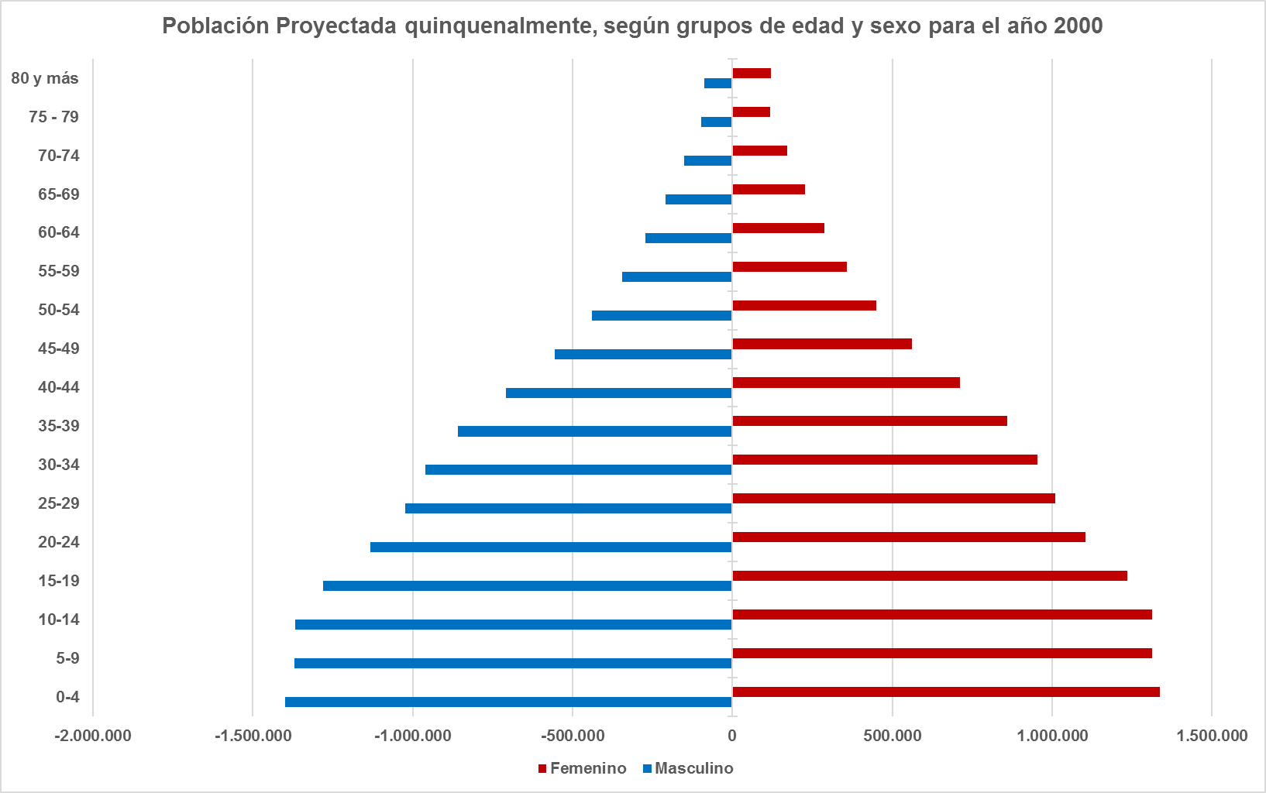
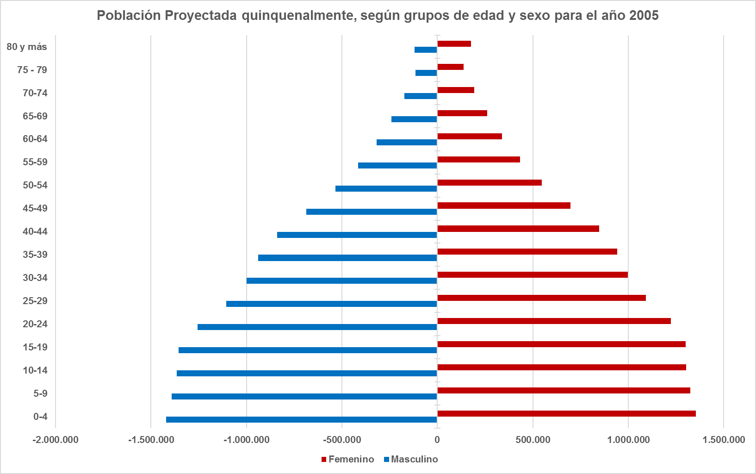
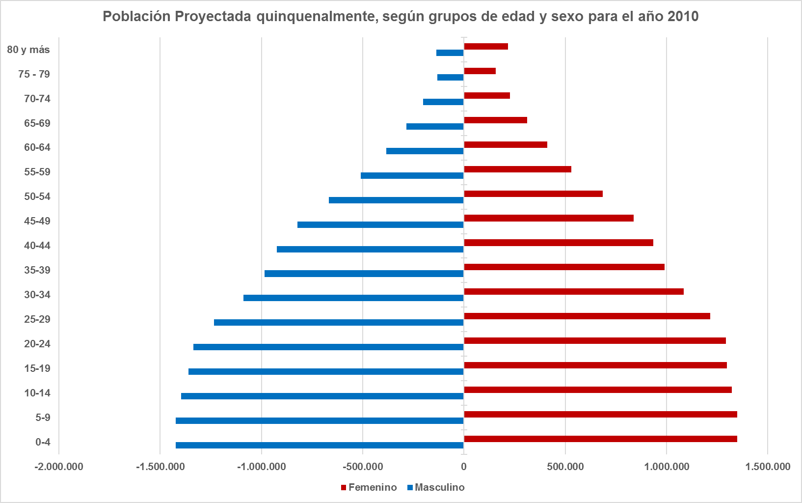
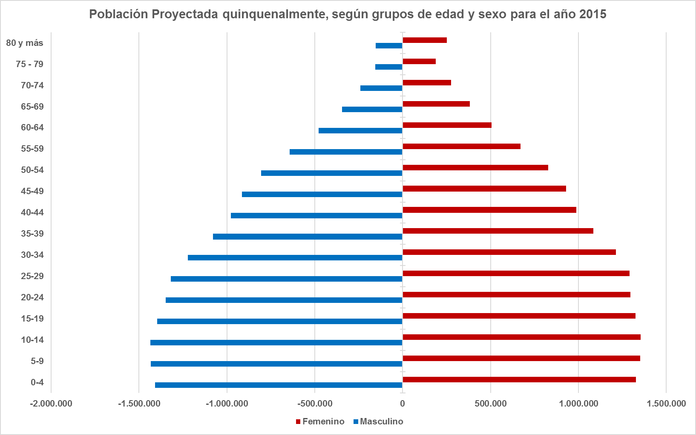
Año | Grupos de Edad | Total | Masculino | Femenino
2,000 | Total | 24,394,145 | 12,254,380 | 12,139,765
2,000 | 0-4 | 2,736,288 | 1,397,979 | 1,338,309
2,000 | 5-9 | 2,681,889 | 1,368,856 | 1,313,033
2,000 | 10-14 | 2,680,609 | 1,366,981 | 1,313,628
2,000 | 15-19 | 2,517,631 | 1,281,217 | 1,236,414
2,000 | 20-24 | 2,238,691 | 1,133,330 | 1,105,361
2,000 | 25-29 | 2,031,899 | 1,022,478 | 1,009,421
2,000 | 30-34 | 1,914,716 | 959,892 | 954,824
2,000 | 35-39 | 1,718,736 | 859,214 | 859,522
2,000 | 40-44 | 1,419,613 | 707,648 | 711,965
2,000 | 45-49 | 1,117,659 | 555,646 | 562,013
2,000 | 50-54 | 888,111 | 438,489 | 449,622
2,000 | 55-59 | 704,448 | 345,654 | 358,794
2,000 | 60-64 | 560,507 | 272,306 | 288,201
2,000 | 65-69 | 435,980 | 208,707 | 227,273
2,000 | 70-74 | 321,860 | 150,491 | 171,369
2,000 | 75 - 79 | 216,791 | 97,934 | 118,857
2,000 | 80 y más | 208,717 | 87,558 | 121,159
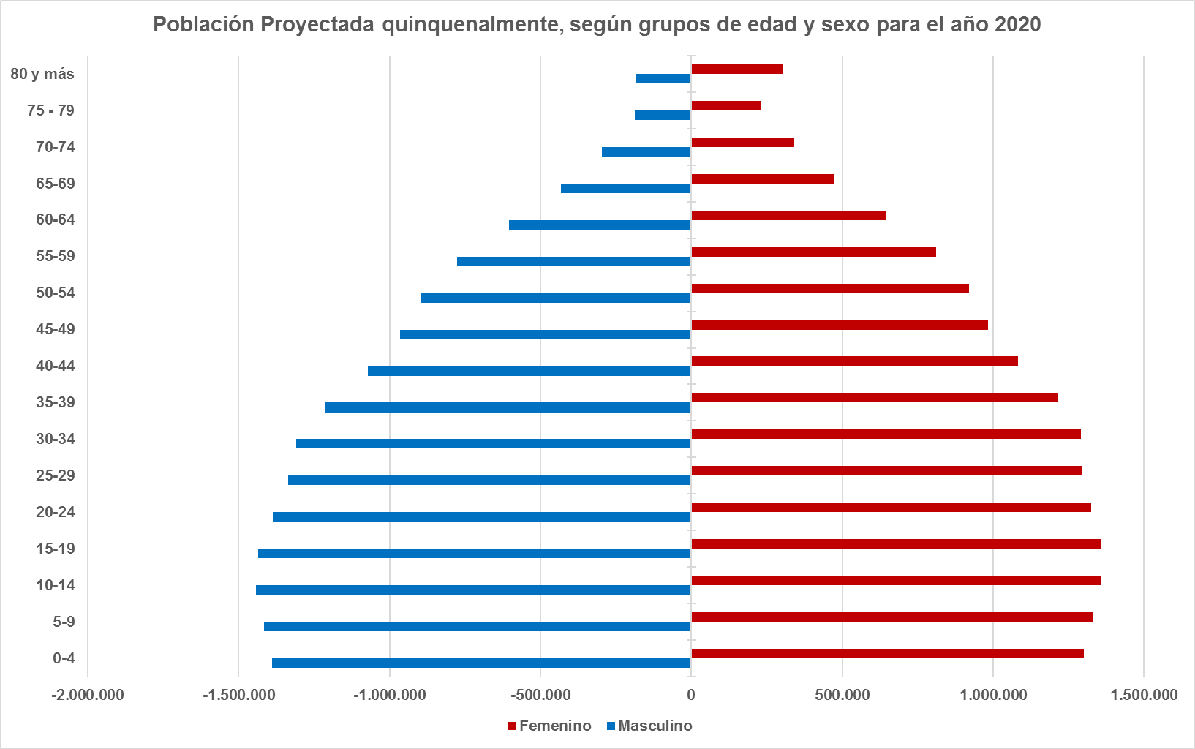
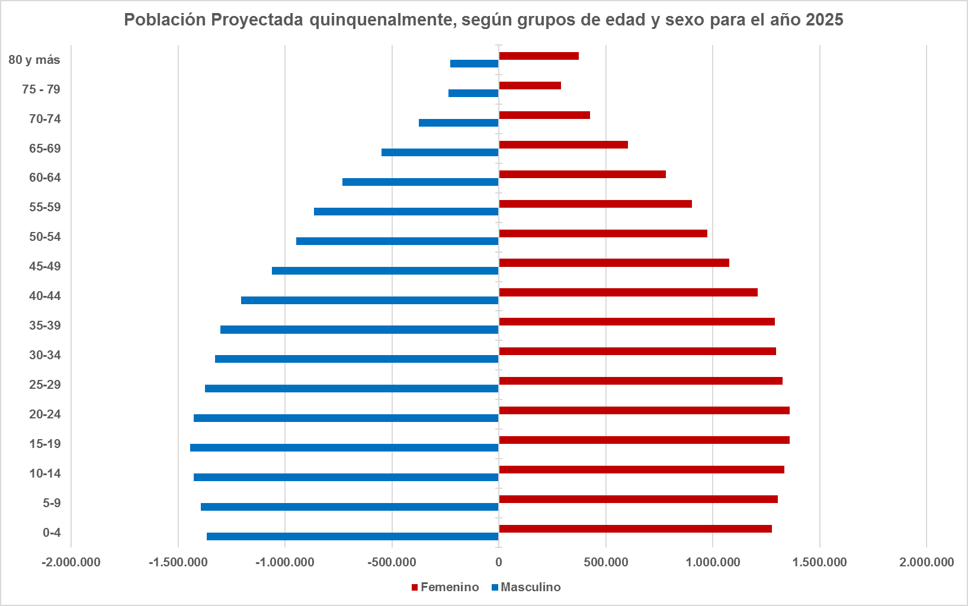
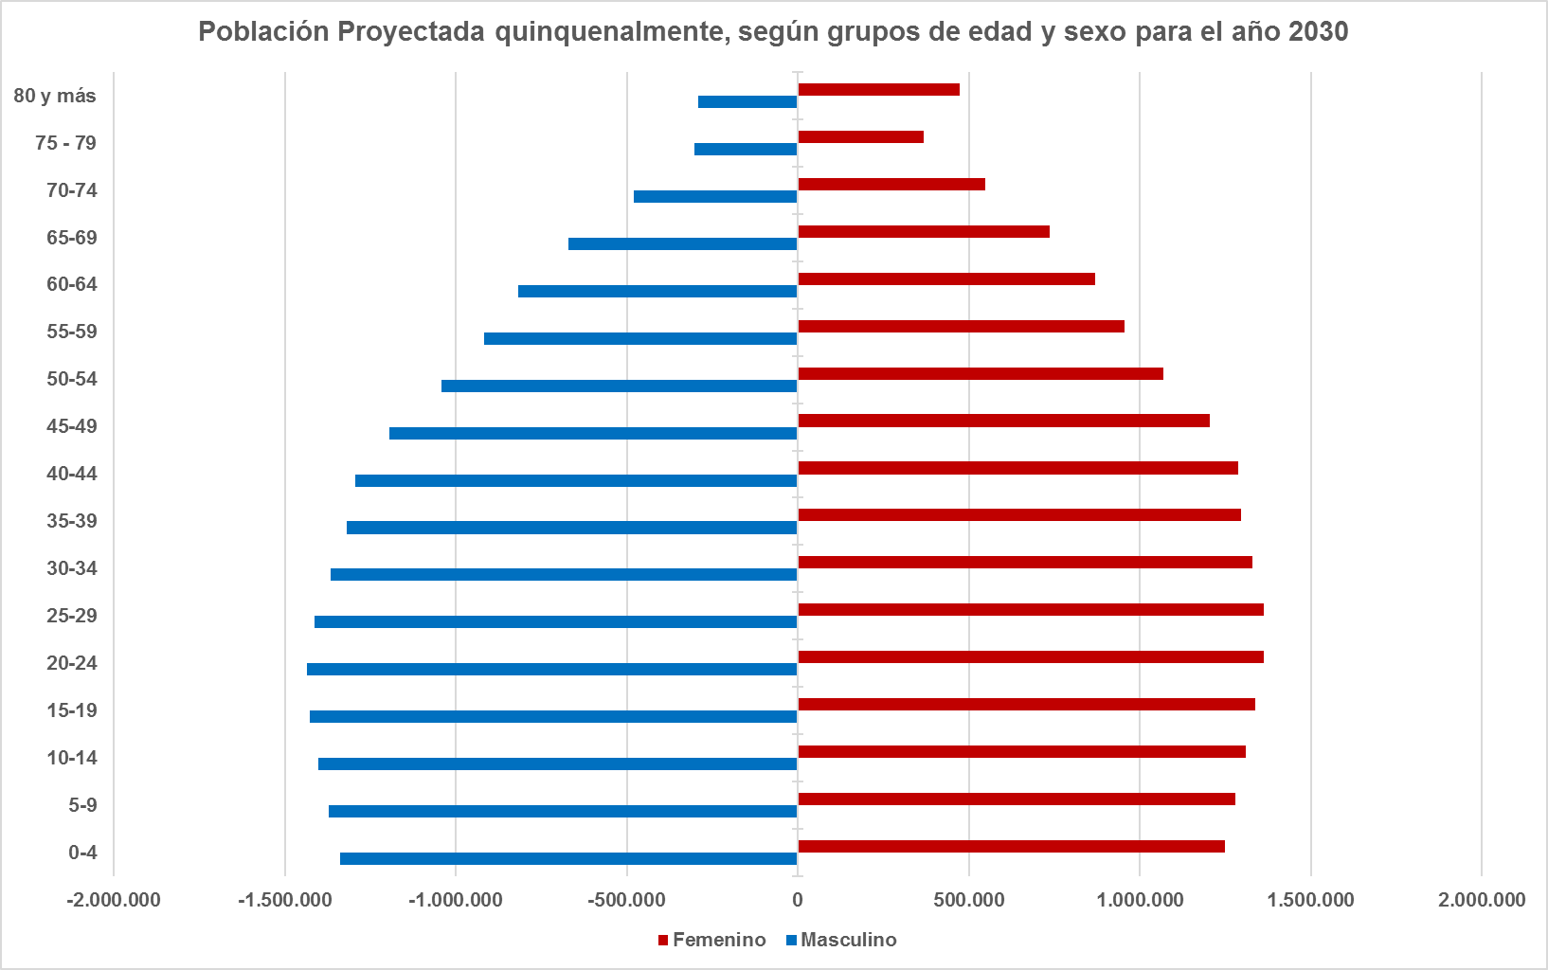
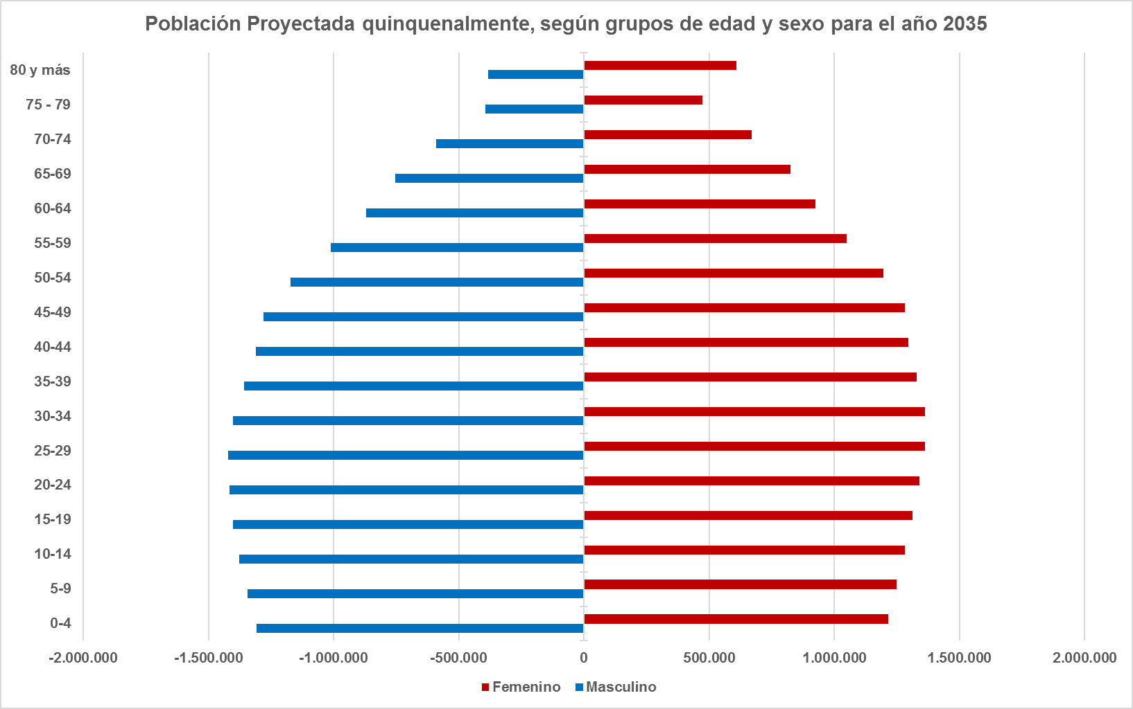
2,000 | Tasa de envejecimiento | 4.85% | 4.44% | 5.26%
2,000 | Indice de envejecimiento | 14.61% | 13.18% | 16.11%
2,000 | Indice de longevidad | 17.64% | 16.07% | 18.97%
2,000 | Tasa de dependencia | 61.42% | 61.76% | 61.09%
2,000 | Tasa de reemplazo personas en edad de trabajar | 53.59% | 54.57% | 52.61%
2,000 | Población en edad de trabajar/ personas >65 | 12.77 | 13.91 | 11.80
2,005 | Total | 26,444,921 | 13,272,966 | 13,171,955
2,005 | 0-4 | 26,444,921 | 1,421,109 | 1,353,852
2,005 | 5-9 | 2,717,633 | 1,391,198 | 1,326,435
2,005 | 10-14 | 2,669,179 | 1,365,750 | 1,303,429
2,005 | 15-19 | 2,655,820 | 1,354,656 | 1,301,164
2,005 | 20-24 | 2,478,653 | 1,255,800 | 1,222,853
2,005 | 25-29 | 2,198,933 | 1,106,185 | 1,092,748
2,005 | 30-34 | 1,997,058 | 999,336 | 997,722
2,005 | 35-39 | 1,881,996 | 938,833 | 943,163
2,005 | 40-44 | 1,687,172 | 839,743 | 847,429
2,005 | 45-49 | 1,386,302 | 687,617 | 698,685
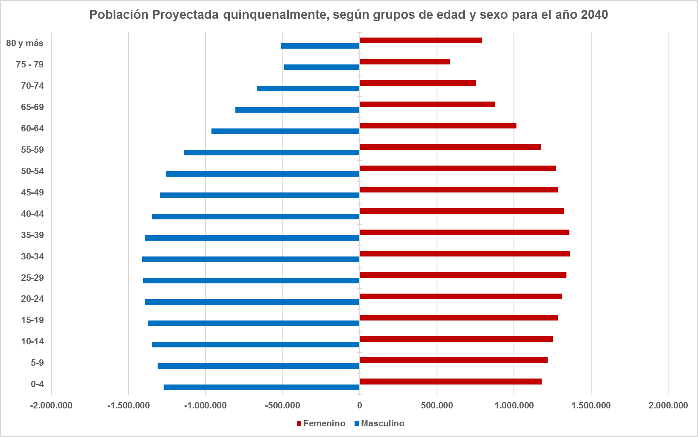
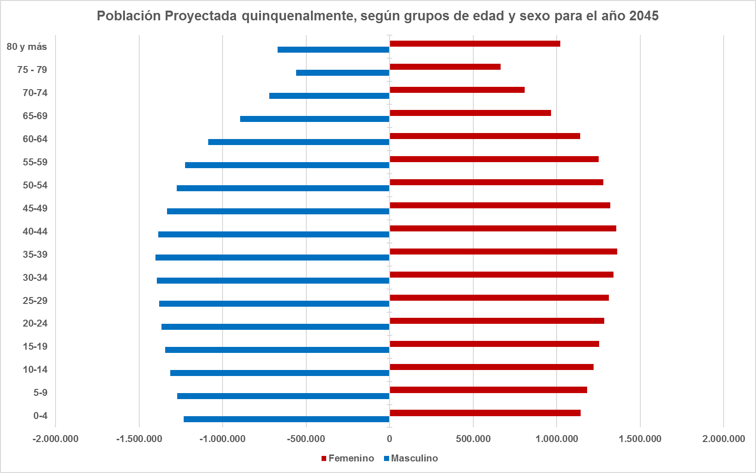
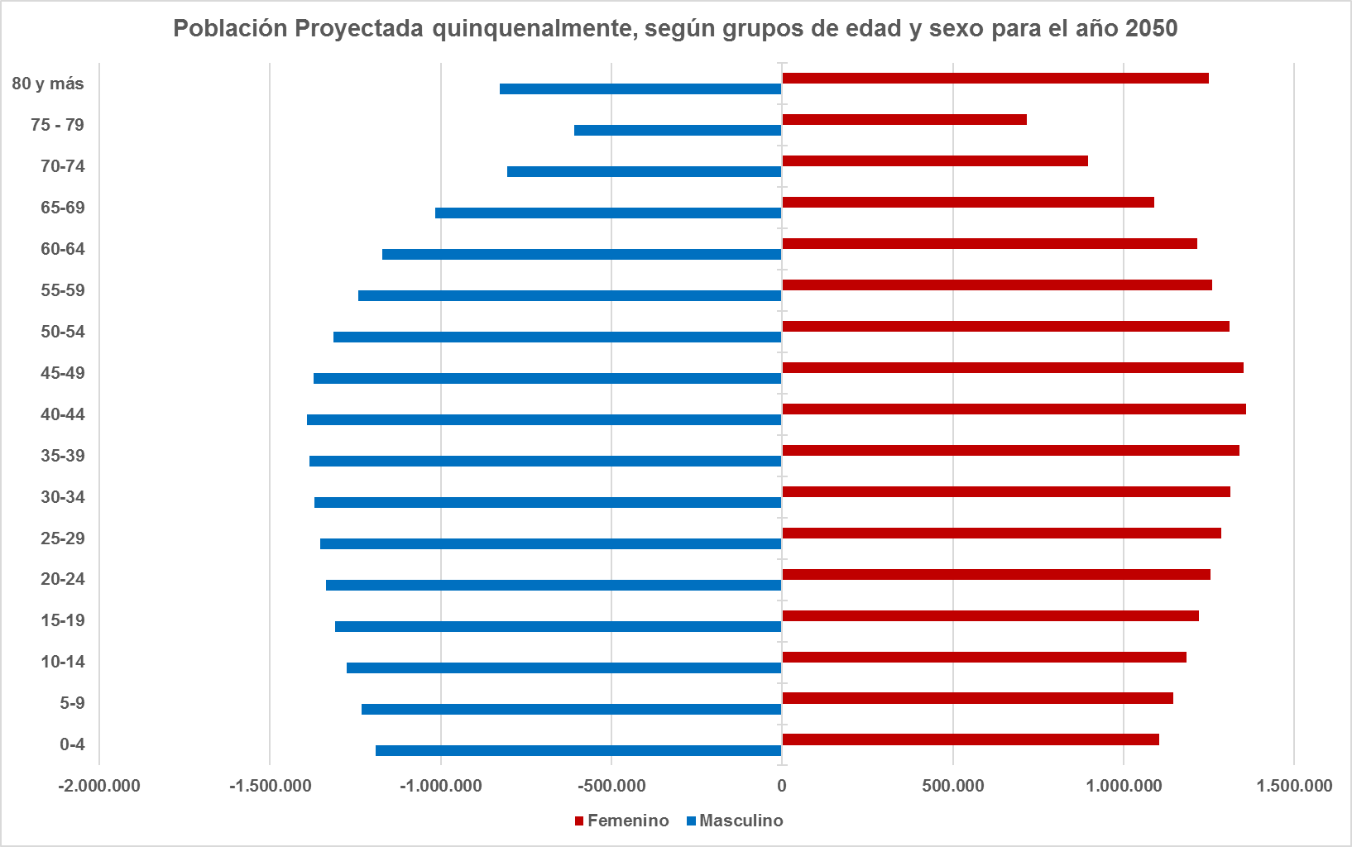
2,005 | 50-54 | 1,081,480 | 534,816 | 546,664
* Observando un poco más allá la trayectoria demográfica de Venezuela, mediante las proyecciones realizadas por el INE, se puede ver como la estructura por edad va cambiando en el tiempo reflejandose totalmente éste cambio en la forma de la pirámide poblacional pasando de ser una pirámide progresiva a una pirámide estable o en forma de campana, para finalmente según la población proyectada para el año 2050, presentar características de una pirámide poblacional regresiva, es decir, una pirámide con una base estrecha y con un ensanchamiento de la parte central y superior de la misma. Esta estructura poblacional ya es propia de países envejecidos, con un crecimiento nulo o negativo.
* Este cambio de tendencia en la estructura poblacional evidentemente trae serios problemas para la Seguridad Social venezolana puesto que, si en la actualidad a la población de adultos mayores solamente se les está otorgando pensiones y reconocimientos, y no se les está garantizando servicios, inserción ni educación como debe ser, cuando lleguemos a ésta etapa con las deficiencias que ya de por sí trae el sistema será un colapso total ya que ni pensión propia se les va a poder otorgar si no es modificado el sistema de inmediato.
2,005 | 55-59 | 846,847 | 414,547 | 432,300
2,005 | 60-64 | 656,368 | 317,869 | 338,499
2,005 | 65-69 | 502,014 | 240,252 | 261,762
2,005 | 70-74 | 364,805 | 172,322 | 192,483
2,005 | 75 - 79 | 251,980 | 114,492 | 137,488
2,005 | 80 y más | 293,720 | 118,441 | 175,279
2,005 | Tasa de envejecimiento | 2.82% | 4.86% | 5.82%
2,005 | Indice de envejecimiento | 4.44% | 15.45% | 19.25%
2,005 | Indice de longevidad | 20.79% | 18.35% | 22.85%
2,005 | Tasa de dependencia | 197.05% | 57.09% | 56.41%
2,005 | Tasa de reemplazo personas en edad de trabajar | 188.68% | 49.45% | 47.31%
2,005 | Población en edad de trabajar/ personas >65 | 11.94 | 13.09 | 10.98
2,010 | Total | 28,524,411 | 14,305,797 | 14,218,614
2,010 | 0-4 | 28,524,411 | 1,423,471 | 1,348,289
2,010 | 5-9 | 2,772,931 | 1,422,680 | 1,350,251
2,010 | 10-14 | 2,719,477 | 1,395,555 | 1,323,922
2,010 | 15-19 | 2,658,342 | 1,360,698 | 1,297,644
2,010 | 20-24 | 2,628,378 | 1,335,276 | 1,293,102
2,010 | 25-29 | 2,448,112 | 1,233,066 | 1,215,046
2,010 | 30-34 | 2,174,134 | 1,088,168 | 1,085,966
2,010 | 35-39 | 1,975,711 | 984,345 | 991,366
2,010 | 40-44 | 1,860,487 | 924,619 | 935,868
2,010 | 45-49 | 1,660,774 | 823,150 | 837,624
2,010 | 50-54 | 1,353,500 | 667,668 | 685,832
2,010 | 55-59 | 1,040,385 | 510,285 | 530,100
2,010 | 60-64 | 795,058 | 384,293 | 410,765
2,010 | 65-69 | 594,703 | 283,077 | 311,626
2,010 | 70-74 | 428,271 | 200,976 | 227,295
2,010 | 75 - 79 | 288,551 | 131,520 | 157,031
2,010 | 80 y más | 353,837 | 136,950 | 216,887
2,010 | Tasa de envejecimiento | 3.07% | 5.26% | 6.42%
2,010 | Indice de envejecimiento | 4.90% | 17.74% | 22.69%
2,010 | Indice de longevidad | 21.25% | 18.20% | 23.76%
2,010 | Tasa de dependencia | 191.89% | 53.63% | 53.16%
2,010 | Tasa de reemplazo personas en edad de trabajar | 182.94% | 45.55% | 43.33%
2,010 | Población en edad de trabajar/ personas >65 | 11.17 | 12.37 | 10.17
2,015 | Total | 30,620,404 | 15,351,315 | 15,269,089
2,015 | 0-4 | 30,620,404 | 1,409,284 | 1,327,162
2,015 | 5-9 | 2,784,674 | 1,432,711 | 1,351,963
2,015 | 10-14 | 2,788,676 | 1,434,198 | 1,354,478
2,015 | 15-19 | 2,722,694 | 1,397,705 | 1,324,989
2,015 | 20-24 | 2,645,112 | 1,349,072 | 1,296,040
2,015 | 25-29 | 2,610,871 | 1,319,472 | 1,291,399
2,015 | 30-34 | 2,434,990 | 1,221,222 | 1,213,768
2,015 | 35-39 | 2,164,315 | 1,079,530 | 1,084,785
2,015 | 40-44 | 1,965,625 | 976,470 | 989,155
2,015 | 45-49 | 1,844,227 | 913,553 | 930,674
2,015 | 50-54 | 1,634,040 | 805,774 | 828,266
2,015 | 55-59 | 1,312,655 | 642,492 | 670,163
2,015 | 60-64 | 984,341 | 477,157 | 507,184
2,015 | 65-69 | 727,682 | 345,417 | 382,265
2,015 | 70-74 | 516,057 | 240,102 | 275,955
2,015 | 75 - 79 | 343,502 | 154,834 | 188,668
2,015 | 80 y más | 404,497 | 152,322 | 252,175
2,015 | Tasa de envejecimiento | 3.40% | 5.81% | 7.20%
2,015 | Indice de envejecimiento | 5.50% | 20.88% | 27.25%
2,015 | Indice de longevidad | 20.31% | 17.06% | 22.94%
2,015 | Tasa de dependencia | 187.93% | 50.76% | 50.64%
2,015 | Tasa de reemplazo personas en edad de trabajar | 178.13% | 42.00% | 39.79%
2,015 | Población en edad de trabajar/ personas >65 | 10.20 | 11.41 | 9.22
2,020 | Total | 32,605,423 | 16,339,939 | 16,265,484
2,020 | 0-4 | 32,605,423 | 1,388,201 | 1,301,784
2,020 | 5-9 | 2,747,636 | 1,417,010 | 1,330,626
2,020 | 10-14 | 2,799,269 | 1,442,865 | 1,356,404
2,020 | 15-19 | 2,793,583 | 1,436,149 | 1,357,434
2,020 | 20-24 | 2,713,440 | 1,387,200 | 1,326,240
2,020 | 25-29 | 2,631,955 | 1,335,259 | 1,296,696
2,020 | 30-34 | 2,600,514 | 1,309,005 | 1,291,509
2,020 | 35-39 | 2,426,517 | 1,213,400 | 1,213,117
2,020 | 40-44 | 2,154,833 | 1,072,144 | 1,082,689
2,020 | 45-49 | 1,949,830 | 965,719 | 984,111
2,020 | 50-54 | 1,816,259 | 895,263 | 920,996
2,020 | 55-59 | 1,587,593 | 776,978 | 810,615
2,020 | 60-64 | 1,246,273 | 603,146 | 643,127
2,020 | 65-69 | 906,193 | 431,782 | 474,411
2,020 | 70-74 | 637,506 | 296,119 | 341,387
2,020 | 75 - 79 | 420,065 | 188,120 | 231,945
2,020 | 80 y más | 483,972 | 181,579 | 302,393
2,020 | Tasa de envejecimiento | 3.92% | 6.72% | 8.30%
2,020 | Indice de envejecimiento | 6.42% | 25.84% | 33.85%
2,020 | Indice de longevidad | 19.77% | 16.54% | 22.40%
2,020 | Tasa de dependencia | 185.21% | 48.62% | 48.86%
2,020 | Tasa de reemplazo personas en edad de trabajar | 174.05% | 38.64% | 36.51%
2,020 | Población en edad de trabajar/ personas >65 | 8.96 | 10.02 | 8.09
2,025 | Total | 34,446,036 | 17,253,246 | 17,192,790
2,025 | 0-4 | 34,446,036 | 1,365,044 | 1,275,779
2,025 | 5-9 | 2,699,567 | 1,394,626 | 1,304,941
2,025 | 10-14 | 2,760,538 | 1,425,736 | 1,334,802
2,025 | 15-19 | 2,804,146 | 1,444,308 | 1,359,838
2,025 | 20-24 | 2,785,875 | 1,426,075 | 1,359,800
2,025 | 25-29 | 2,702,119 | 1,374,208 | 1,327,911
2,025 | 30-34 | 2,623,056 | 1,325,659 | 1,297,397
2,025 | 35-39 | 2,592,505 | 1,301,402 | 1,291,103
2,025 | 40-44 | 2,416,704 | 1,205,710 | 1,210,994
2,025 | 45-49 | 2,138,580 | 1,061,016 | 1,077,564
2,025 | 50-54 | 1,922,009 | 947,428 | 974,581
2,025 | 55-59 | 1,767,529 | 864,948 | 902,581
2,025 | 60-64 | 1,512,163 | 732,134 | 780,029
2,025 | 65-69 | 1,153,481 | 549,214 | 604,267
2,025 | 70-74 | 800,952 | 373,932 | 427,020
2,025 | 75 - 79 | 525,955 | 235,707 | 290,248
2,025 | 80 y más | 600,034 | 226,099 | 373,935
2,025 | Tasa de envejecimiento | 4.65% | 8.03% | 9.86%
2,025 | Indice de envejecimiento | 7.72% | 33.09% | 43.30%
2,025 | Indice de longevidad | 19.48% | 16.33% | 22.05%
2,025 | Tasa de dependencia | 184.77% | 47.68% | 48.45%
2,025 | Tasa de reemplazo personas en edad de trabajar | 171.53% | 35.83% | 33.81%
2,025 | Población en edad de trabajar/ personas >65 | 7.55 | 8.44 | 6.83
2,030 | Total | 36,111,627 | 18,075,077 | 18,036,550
2,030 | 0-4 | 36,111,627 | 1,338,548 | 1,247,796
2,030 | 5-9 | 2,649,008 | 1,370,245 | 1,278,763
2,030 | 10-14 | 2,710,729 | 1,401,876 | 1,308,853
2,030 | 15-19 | 2,764,499 | 1,426,398 | 1,338,101
2,030 | 20-24 | 2,796,590 | 1,434,343 | 1,362,247
2,030 | 25-29 | 2,774,777 | 1,413,191 | 1,361,586
2,030 | 30-34 | 2,693,260 | 1,364,547 | 1,328,713
2,030 | 35-39 | 2,615,109 | 1,318,013 | 1,297,096
2,030 | 40-44 | 2,582,227 | 1,293,202 | 1,289,025
2,030 | 45-49 | 2,399,268 | 1,193,581 | 1,205,687
2,030 | 50-54 | 2,109,832 | 1,041,945 | 1,067,887
2,030 | 55-59 | 1,873,721 | 917,264 | 956,457
2,030 | 60-64 | 1,688,644 | 817,976 | 870,668
2,030 | 65-69 | 1,406,500 | 670,686 | 735,814
2,030 | 70-74 | 1,027,642 | 480,085 | 547,557
2,030 | 75 - 79 | 669,144 | 302,264 | 366,880
2,030 | 80 y más | 764,333 | 290,913 | 473,420
2,030 | Tasa de envejecimiento | 5.55% | 9.65% | 11.77%
2,030 | Indice de envejecimiento | 9.33% | 42.42% | 55.37%
2,030 | Indice de longevidad | 19.76% | 16.68% | 22.29%
2,030 | Tasa de dependencia | 186.60% | 47.91% | 49.34%
2,030 | Tasa de reemplazo personas en edad de trabajar | 170.68% | 33.64% | 31.76%
2,030 | Población en edad de trabajar/ personas >65 | 6.28 | 7.01 | 5.69
2,035 | Total | 37,565,136 | 18,786,688 | 18,778,448
2,035 | 0-4 | 37,565,136 | 1,307,125 | 1,216,283
2,035 | 5-9 | 2,592,570 | 1,342,314 | 1,250,256
2,035 | 10-14 | 2,657,857 | 1,375,817 | 1,282,040
2,035 | 15-19 | 2,713,033 | 1,401,463 | 1,311,570
2,035 | 20-24 | 2,756,300 | 1,416,290 | 1,340,010
2,035 | 25-29 | 2,784,953 | 1,421,359 | 1,363,594
2,035 | 30-34 | 2,765,035 | 1,403,010 | 1,362,025
2,035 | 35-39 | 2,684,385 | 1,356,290 | 1,328,095
2,035 | 40-44 | 2,604,190 | 1,309,371 | 1,294,819
2,035 | 45-49 | 2,563,514 | 1,280,139 | 1,283,375
2,035 | 50-54 | 2,368,044 | 1,172,789 | 1,195,255
2,035 | 55-59 | 2,059,519 | 1,010,420 | 1,049,099
2,035 | 60-64 | 1,794,887 | 870,271 | 924,616
2,035 | 65-69 | 1,577,100 | 753,089 | 824,011
2,035 | 70-74 | 1,261,449 | 590,898 | 670,551
2,035 | 75 - 79 | 867,644 | 393,046 | 474,598
2,035 | 80 y más | 991,248 | 382,997 | 608,251
2,035 | Tasa de envejecimiento | 6.47% | 11.28% | 13.73%
2,035 | Indice de envejecimiento | 10.97% | 52.67% | 68.76%
2,035 | Indice de longevidad | 21.10% | 18.07% | 23.60%
2,035 | Tasa de dependencia | 189.34% | 48.61% | 50.80%
2,035 | Tasa de reemplazo personas en edad de trabajar | 170.62% | 31.84% | 30.10%
2,035 | Población en edad de trabajar/ personas >65 | 5.34 | 5.96 | 4.83
2,040 | Total | 38,783,676 | 19,377,594 | 19,406,082
2,040 | 0-4 | 38,783,676 | 1,270,835 | 1,181,101
2,040 | 5-9 | 2,527,818 | 1,309,612 | 1,218,206
2,040 | 10-14 | 2,599,277 | 1,346,382 | 1,252,895
2,040 | 15-19 | 2,658,625 | 1,374,458 | 1,284,167
2,040 | 20-24 | 2,704,246 | 1,391,296 | 1,312,950
2,040 | 25-29 | 2,744,318 | 1,403,445 | 1,340,873
2,040 | 30-34 | 2,774,508 | 1,410,898 | 1,363,610
2,040 | 35-39 | 2,755,191 | 1,394,158 | 1,361,033
2,040 | 40-44 | 2,672,601 | 1,347,081 | 1,325,520
2,040 | 45-49 | 2,585,292 | 1,296,168 | 1,289,124
2,040 | 50-54 | 2,530,952 | 1,258,408 | 1,272,544
2,040 | 55-59 | 2,314,116 | 1,138,920 | 1,175,196
2,040 | 60-64 | 1,977,678 | 961,540 | 1,016,138
2,040 | 65-69 | 1,683,070 | 805,178 | 877,892
2,040 | 70-74 | 1,422,944 | 668,195 | 754,749
2,040 | 75 - 79 | 1,075,099 | 489,302 | 585,797
2,040 | 80 y más | 1,306,005 | 511,718 | 794,287
2,040 | Tasa de envejecimiento | 7.30% | 12.77% | 15.52%
2,040 | Indice de envejecimiento | 12.50% | 63.01% | 82.49%
2,040 | Indice de longevidad | 23.80% | 20.68% | 26.36%
2,040 | Tasa de dependencia | 192.08% | 49.33% | 52.31%
2,040 | Tasa de reemplazo personas en edad de trabajar | 170.74% | 30.26% | 28.66%
2,040 | Población en edad de trabajar/ personas >65 | 4.69 | 5.24 | 4.23
2,045 | Total | 39,760,542 | 19,845,840 | 19,914,702
2,045 | 0-4 | 39,760,542 | 1,231,499 | 1,143,733
2,045 | 5-9 | 2,455,111 | 1,272,439 | 1,182,672
2,045 | 10-14 | 2,533,009 | 1,312,597 | 1,220,412
2,045 | 15-19 | 2,599,094 | 1,344,454 | 1,254,640
2,045 | 20-24 | 2,649,767 | 1,364,540 | 1,285,227
2,045 | 25-29 | 2,692,460 | 1,378,932 | 1,313,528
2,045 | 30-34 | 2,733,844 | 1,393,183 | 1,340,661
2,045 | 35-39 | 2,764,386 | 1,401,942 | 1,362,444
2,045 | 40-44 | 2,742,979 | 1,384,658 | 1,358,321
2,045 | 45-49 | 2,653,604 | 1,333,769 | 1,319,835
2,045 | 50-54 | 2,553,754 | 1,275,031 | 1,278,723
2,045 | 55-59 | 2,475,951 | 1,223,744 | 1,252,207
2,045 | 60-64 | 2,227,281 | 1,086,889 | 1,140,392
2,045 | 65-69 | 1,861,673 | 893,824 | 967,849
2,045 | 70-74 | 1,527,942 | 719,558 | 808,384
2,045 | 75 - 79 | 1,223,296 | 559,064 | 664,232
2,045 | 80 y más | 1,691,159 | 669,717 | 1,021,442
2,045 | Tasa de envejecimiento | 8.17% | 14.32% | 17.38%
2,045 | Indice de envejecimiento | 14.09% | 74.47% | 97.61%
2,045 | Indice de longevidad | 26.83% | 23.56% | 29.51%
2,045 | Tasa de dependencia | 195.66% | 50.49% | 54.31%
2,045 | Tasa de reemplazo personas en edad de trabajar | 171.50% | 28.94% | 27.48%
2,045 | Población en edad de trabajar/ personas >65 | 4.14 | 4.64 | 3.73
2,050 | Total | 40,500,761 | 20,195,498 | 20,305,263
2,050 | 0-4 | 40,500,761 | 1,190,523 | 1,105,489
2,050 | 5-9 | 2,377,882 | 1,232,535 | 1,145,347
2,050 | 10-14 | 2,459,532 | 1,274,673 | 1,184,859
2,050 | 15-19 | 2,532,595 | 1,310,406 | 1,222,189
2,050 | 20-24 | 2,590,838 | 1,335,042 | 1,255,796
2,050 | 25-29 | 2,638,828 | 1,352,886 | 1,285,942
2,050 | 30-34 | 2,682,676 | 1,369,152 | 1,313,524
2,050 | 35-39 | 2,724,300 | 1,384,533 | 1,339,767
2,050 | 40-44 | 2,752,676 | 1,392,605 | 1,360,071
2,050 | 45-49 | 2,724,489 | 1,371,465 | 1,353,024
2,050 | 50-54 | 2,623,107 | 1,313,092 | 1,310,015
2,050 | 55-59 | 2,501,620 | 1,241,907 | 1,259,713
2,050 | 60-64 | 2,388,344 | 1,170,969 | 1,217,375
2,050 | 65-69 | 2,104,377 | 1,014,883 | 1,089,494
2,050 | 70-74 | 1,700,167 | 804,395 | 895,772
2,050 | 75 - 79 | 1,325,241 | 608,545 | 716,696
2,050 | 80 y más | 2,078,077 | 827,887 | 1,250,190
2,050 | Tasa de envejecimiento | 9.16% | 16.12% | 19.46%
2,050 | Indice de envejecimiento | 15.90% | 88.05% | 115.03%
2,050 | Indice de longevidad | 28.83% | 25.43% | 31.63%
2,050 | Tasa de dependencia | 200.87% | 52.51% | 57.19%
2,050 | Tasa de reemplazo personas en edad de trabajar | 173.31% | 27.92% | 26.60%
2,050 | Población en edad de trabajar/ personas >65 | 3.63 | 4.07 | 3.27

Fuente: INE, Instituto Nacional de Estadística.

Hoja6 (2)
Movimiento Demográfica de Venezuela desde 1904 hasta 2012.

Nacimientos
Año | Nacimientos | Defunciones | Matrimonios | Saldo de Movimiento Migratorio
1,904 | 70,192 | 48,958 | 6,461
1,905 | 68,978 | 58,343 | 5,371 | 410
1,906 | 70,495 | 53,583 | 6,246 | 1,049
* Podemos obervar los distintos indicadores han evolucionado con el tiempo.
* Los nacimientos crecen constantemente hasta llegar al año 1990 en el cual se presencia un leve descenso hasta el año 1998 que vuelve a subir para llegar a su tope de máximos nacimientos registrados para el año 2006, siendo éste igual a 665.997 nacimientos.
* Las defunciones se mantienen oscilando entre los 53.945 y los 70.524 fallecidos, hasta alcanzar en el año 1962 un registro igual a 54.960 defunciones para luego comenzar a ascender constantemente hasta su nivel más alto registrado para el último año observado en ésta tabla que es para el año 2012 siendo esto igual a 142.988 defunciones registradas.
* Los matrimonios presentan un crecimiento más pronunciado llegando a su tope máximo en el año 1988 siendo éste igual a 113.125 matrimonios registrados, para luego comenzar a descender su frecuencia hasta el año 2004 que se vuelve a retomar el crecimiento en los matrimonios registrados.
* El saldo Migratorio, como ya sabemos es una variable difícil de llevar seguimiento, por este motivo el INE dejo de incluir datos referentes al saldo migratorio en las estadísticas del país luego del año 1998, obviando por completo tan importante variación, y más para estos días que se está presentando una emigración bastante significativa de la población en edades productivas a causa de las condiciones económicas y sociales presentes en el país en el cual, se han visto en la necesidad de dirigirse a otros países para poder lograr un desarrollo integral a nivel profesional, personal, social y económico. Todo ésto como consecuencia de las malas decisiones políticas que se han tomado en el país puesto a que no se les garantiza a esta población productiva un horizonte futuro de crecimiento sino más bien bajo la crisis económica actual lo que se les está garantizando es un futuro netamente dependiente de regalías populistas ya que por esfuerzo propio es muy dificil de conseguir cualquier cosa que se propongan, cosa que para quien quiera crecer a su manera y hasta donde quiera, éste sistema claramente lo frena obligandolo a tomar nuevos horizontes para poder realizarse completamente en cualquier ámbito.
1,907 | 74,324 | 52,310 | 6,052 | 912
1,908 | 71,073 | 57,088 | 6,050 | 3,193
1,909 | 72,380 | 53,402 | 6,004 | 2,221
1,910 | 82,487 | 55,436 | 6,140 | 1,040
1,911 | 83,753 | 55,428 | 8,017 | 3,025
1,912 | 75,892 | 65,729 | 9,365 | 1,634
1,913 | 76,588 | 52,847 | 9,963 | 909
1,914 | 75,817 | 51,697 | 7,492 | 868
1,915 | 74,989 | 63,133 | 6,662 | 1,048
1,916 | 74,816 | 66,186 | 6,696 | 959
1,917 | 77,486 | 57,802 | 8,655 | 675
1,918 | 75,882 | 67,886 | 12,691 | 312
Defunciones
1,919 | 83,055 | 62,019 | 17,170 | -445
1,920 | 74,174 | 54,715 | 12,874 | -705
1,921 | 71,614 | 59,994 | 6,492 | 934
1,922 | 76,385 | 56,498 | 7,081 | 837
1,923 | 82,137 | 54,509 | 8,820 | -296
1,924 | 81,750 | 54,261 | 9,183 | 1,900
1,925 | 95,741 | 51,782 | 11,556 | 1,221
1,926 | 91,648 | 66,092 | 17,334 | 5,120
1,927 | 90,745 | 58,876 | 14,242 | 3,545
1,928 | 92,093 | 57,226 | 12,406 | 421
1,929 | 92,991 | 53,168 | 11,809 | 1,884
1,930 | 91,474 | 52,859 | 9,815 | 1,594
1,931 | 87,733 | 57,490 | 8,623 | 586
1,932 | 89,901 | 54,147 | 9,949 | -1,169
Matrimonios
1,933 | 89,739 | 59,384 | 8,498 | -647
1,934 | 90,764 | 59,005 | 9,735 | -1,043
1,935 | 91,836 | 54,624 | 8,880 | 462
1,936 | 106,690 | 58,261 | 10,428 | 2,969
1,937 | 114,922 | 61,827 | 13,656 | 2,842
1,938 | 118,473 | 62,294 | 13,904 | 2,832
1,939 | 129,482 | 67,688 | 16,005 | 2,608
1,940 | 133,394 | 61,716 | 17,053 | 600
1,941 | 134,384 | 62,383 | 15,877 | -2,184
1,942 | 139,382 | 63,528 | 16,127 | -3,668
1,943 | 145,329 | 64,131 | 16,842 | -4,156
1,944 | 147,207 | 70,524 | 16,240 | 678
1,945 | 154,489 | 64,133 | 17,671 | 5,331
1,946 | 165,302 | 64,614 | 19,543 | 2,735
1,947 | 173,746 | 60,956 | 20,120 | 9,248
Saldo de Movimiento Migratorio
 | Saldo de Movimiento Migratorio
1,936 | 2,969
1,937 | 2,842
1,938 | 2,832
1,939 | 2,608
1,940 | 600
1,941 | -2,184
1,942 | -3,668
1,943 | -4,156
1,944 | 678
1,945 | 5,331
1,946 | 2,735
1,947 | 9,248
1,948 | 35,369
1,949 | 23,595
1,950 | 26,736
1,951 | 22,961
1,952 | 26,987
1,953 | 40,561
1,954 | 43,523
1,955 | 54,138
1,956 | 40,742
1,957 | 44,098
1,958 | 10,334
1,959 | 9,767
1,960 | -9,951
1,961 | -4,969
1,962 | -8,163
1,963 | -7,155
1,964 | 11,708
1,965 | 7,445
1,966 | -5,320
1,967 | -24,833
1,968 | -58,501
1,969 | -36,393
1,970 | -63,067
1,971 | 38,985
1,972 | 3,395
1,973 | 9,738
1,974 | 70,549
1,975 | 27,671
1,976 | 60,507
1,977 | -60
1,978 | 193,044
1,979 | 5,433
1,980 | -55,433
1,981 | -87,025
1,982 | -57,965
1,983 | 14,605
1,984 | -45,434
1,985 | -25,574
...
1,948 | 183,590 | 59,934 | 21,700 | 35,369
1,949 | 198,773 | 57,477 | 23,702 | 23,595
1,950 | 212,096 | 54,397 | 25,094 | 26,736
1,951 | 224,553 | 56,757 | 24,874 | 22,961
1,952 | 230,703 | 57,115 | 26,112 | 26,987
1,953 | 250,943 | 53,945 | 29,108 | 40,561
1,954 | 262,134 | 56,846 | 30,863 | 43,523
1,955 | 272,433 | 59,348 | 30,446 | 54,138
1,956 | 278,072 | 59,339 | 35,960 | 40,742
1,957 | 284,080 | 61,918 | 34,717 | 44,098
1,958 | 291,747 | 59,126 | 34,990 | 10,334
1,959 | 324,739 | 58,988 | 39,545 | 9,767
1,960 | 338,199 | 55,354 | 38,806 | -9,951
1,961 | 344,989 | 55,585 | 38,898 | -4,969
1,962 | 341,324 | 54,960 | 40,516 | -8,163
1,963 | 353,546 | 58,474 | 42,499 | -7,155
1,964 | 365,340 | 60,912 | 47,324 | 11,708
1,965 | 379,530 | 61,568 | 49,523 | 7,445
1,966 | 376,367 | 61,691 | 52,102 | -5,320
1,967 | 407,986 | 62,111 | 53,150 | -24,833
1,968 | 384,678 | 64,592 | 55,932 | -58,501
1,969 | 397,003 | 67,784 | 58,130 | -36,393
1,970 | 392,583 | 68,493 | 60,128 | -63,067
1,971 | 405,964 | 70,478 | 66,044 | 38,985
1,972 | 406,120 | 73,379 | 69,827 | 3,395
1,973 | 405,455 | 76,333 | 71,486 | 9,738
1,974 | 433,397 | 73,555 | 82,245 | 70,549
1,975 | 446,110 | 73,388 | 85,662 | 27,671
1,976 | 462,233 | 75,088 | 89,182 | 60,507
1,977 | 465,332 | 74,257 | 90,063 | -60
1,978 | 475,824 | 72,581 | 92,870 | 193,044
1,979 | 481,349 | 74,649 | 95,000 | 5,433
1,980 | 493,009 | 77,018 | 92,608 | -55,433
1,981 | 497,290 | 80,346 | 91,492 | -87,025
1,982 | 510,532 | 77,021 | 90,977 | -57,965
1,983 | 514,381 | 75,824 | 93,452 | 14,605
1,984 | 503,973 | 78,091 | 92,137 | -45,434
1,985 | 502,329 | 78,938 | 93,939 | -25,574
1,986 | 504,278 | 77,647 | 100,002 | -19,186
1,987 | 516,774 | 80,322 | 105,058 | 30,523
1,988 | 522,392 | 81,442 | 113,125 | 692
1,989 | 529,015 | 84,761 | 111,970 | 8,772
1,990 | 577,976 | 89,830 | 106,303 | -1,987
1,991 | 602,024 | 88,634 | 107,136 | -46,200
1,992 | 559,950 | 90,566 | 108,955 | -11,752
1,993 | 524,387 | 89,105 | 100,942 | 6,965
1,994 | 547,819 | 96,696 | 97,674 | -90,670
1,995 | 520,584 | 92,273 | 83,735 | -11,752
1,996 | 497,975 | 93,839 | 81,951 | 74,099
1,997 | 516,636 | 94,334 | 86,423 | -306,574
1,998 | 501,808 | 98,624 | 86,152 | -730,107
1,999 | 569,786 | 116,395 | 90,220
2,000 | 572,331 | 119,358 | 91,088
2,001 | 574,876 | 122,664 | 81,516
2,002 | 577,421 | 125,634 | 73,163
2,003 | 579,965 | 128,605 | 74,562
2,004 | 637,799 | 110,946 | 74,103
2,005 | 665,997 | 110,301 | 86,093
2,006 | 646,225 | 115,348 | 89,772
2,007 | 615,371 | 118,594 | 93,003
2,008 | 581,480 | 124,062 | 93,741
2,009 | 593,845 | 123,530 | 94,870
2,010 | 591,303 | 130,597 | 94,977
2,011 | 615,132 | 136,803 | 103,004
2,012 | 619,530 | 142,988 | 102,077

Fuente: OCEI, Anuario Estadístico de Venezuela, 1904-2003. INE, Instituto Nacional de Estadística, 2004 - 2012.

Hoja7 (2)
Nacimientos vivos y Defunciones anuales por sexo de 1961 - 2001.

Año | Total Nacimientos | Nacimientos (Masculino) | Nacimientos (Femenino) | Total Defunciones | Defunciones (Masculino) | Defunciones (Femenino)
1,961 | 344,989 | 175,784 | 169,205 | 55,354 | 29,497 | 25,857
1,962 | 341,324 | 173,636 | 167,688 | 55,585 | 29,174 | 26,411
Nacimientos vivos anuales por sexo de 1961 - 2001.
1,963 | 353,546 | 180,179 | 173,367 | 54,960 | 29,242 | 25,718
1,964 | 365,340 | 186,550 | 178,790 | 60,912 | 32,427 | 28,485
1,965 | 379,530 | 193,557 | 185,973 | 61,568 | 32,924 | 28,644
1,966 | 376,367 | 191,305 | 185,062 | 61,691 | 32,986 | 28,705
1,967 | 407,986 | 207,408 | 200,578 | 62,111 | 33,252 | 28,859
1,968 | 384,678 | 194,850 | 189,828 | 64,592 | 34,440 | 30,152
1,969 | 397,003 | 201,187 | 195,816 | 67,784 | 36,118 | 31,666
1,970 | 392,583 | 200,079 | 192,504 | 68,493 | 37,081 | 31,412
1,971 | 405,964 | 207,000 | 198,964 | 70,478 | 38,263 | 32,215
1,972 | 406,120 | 207,558 | 198,562 | 73,379 | 39,856 | 33,523
1,973 | 405,455 | 206,562 | 198,893 | 76,333 | 41,940 | 34,393
Haciendo la clasificación por nacimientos y defunciones registradas anualmente pero ahora por sexo, se puede observar que:
* En los nacimientos registrados siempre el sexo masculino está por encima que el sexo femenino, es decir, nacen más hombres que mujeres anualmente.
* En las defunciones observamos el mismo comportamiento que para los nacimientos. Esto quiere decir que, a pesar de que anualmente se presentan más nacimientos del sexo masculino, ésta misma variable decrece en mayor proporción cada año que para las mujeres. Así como nacen más hombres, mueren más hombres. En pocas palabras podemos inducir a que entre estas dos variables existe una relación directamente proporcional, sin hacer mención de las posibles causas explicativas del por qué éste comportamiento ya que no se maneja tal información.
1,974 | 433,397 | 220,405 | 212,992 | 73,555 | 40,663 | 32,892
1,975 | 446,110 | 227,885 | 218,225 | 74,388 | 41,273 | 33,115
1,976 | 462,233 | 235,720 | 226,513 | 75,088 | 41,616 | 33,472
1,977 | 465,332 | 237,427 | 227,905 | 74,257 | 41,699 | 32,558
1,978 | 475,824 | 243,825 | 231,999 | 72,584 | 41,286 | 31,298
1,979 | 481,349 | 246,459 | 234,890 | 74,649 | 42,434 | 32,215
1,980 | 493,009 | 250,994 | 242,015 | 77,018 | 44,073 | 32,945
1,981 | 497,270 | 253,878 | 243,392 | 80,346 | 45,752 | 34,594
1,982 | 510,532 | 260,639 | 249,893 | 77,021 | 44,162 | 32,859
Defunciones anuales por sexo de 1961 - 2001.
1,983 | 514,381 | 262,528 | 251,853 | 87,895 | 43,498 | 44,397
1,984 | 503,973 | 257,539 | 246,434 | 78,091 | 44,397 | 33,694
1,985 | 502,329 | 256,707 | 245,622 | 78,938 | 44,511 | 34,427
1,986 | 504,278 | 257,911 | 246,367 | 77,647 | 44,014 | 33,633
1,987 | 516,773 | 264,000 | 252,773 | 80,322 | 45,598 | 34,724
1,988 | 522,392 | 266,572 | 255,820 | 81,442 | 46,534 | 34,908
1,989 | 529,015 | 269,585 | 259,430 | 84,761 | 48,912 | 35,849
1,990 | 577,976 | 296,145 | 281,831 | 89,830 | 51,073 | 38,757
1,991 | 602,024 | 314,687 | 287,337 | 88,634 | 51,237 | 37,397
1,992 | 559,950 | 290,039 | 269,911 | 90,566 | 53,182 | 37,384
1,993 | 524,387 | 272,983 | 251,404 | 89,105 | 52,717 | 36,388
1,994 | 547,819 | 279,221 | 268,598 | 96,696 | 56,855 | 39,841
1,995 | 520,584 | 267,683 | 252,901 | 92,273 | 53,953 | 38,320
1,996 | 497,975 | 257,985 | 239,990 | 93,839 | 54,940 | 38,899
1,997 | 516,636 | 266,416 | 250,220 | 94,334 | 55,074 | 39,260
1,998 | 501,808 | 259,932 | 241,876 | 98,624 | 58,536 | 40,088
1,999 | 527,888 | 282,816 | 245,072 | 101,907 | 60,787 | 41,120
2,000 | 544,416 | 290,687 | 253,729 | 103,255 | 62,978 | 40,277
2,001 | 529,552 | 274,869 | 254,683 | 107,867 | 65,934 | 41,933
2,002 | 492,678 | 254,969 | 237,709 | 105,388 | 64,917 | 40,471
2,003 | 555,614 | 287,634 | 267,980 | 118,562 | 73,377 | 45,185
2,004 | 637,799 | 327,726 | 310,073 | 110,946 | 67,597 | 43,349
2,005 | 665,997 | 343,410 | 322,587 | 110,301 | 67,169 | 43,132
2,006 | 646,225 | 332,785 | 313,440 | 115,348 | 70,950 | 44,398
2,007 | 615,371 | 316,636 | 298,735 | 118,594 | 73,756 | 44,838
2,008 | 581,480 | 292,107 | 289,373 | 124,062 | 77,457 | 46,605
2,009 | 593,845 | 305,015 | 288,830 | 123,530 | 76,883 | 46,647
2,010 | 591,303 | 304,713 | 286,590 | 130,597 | 80,377 | 50,220
2,011 | 615,132 | 316,884 | 298,248 | 136,803 | 83,283 | 53,520
2,012 | 619,530 | 318,785 | 300,745 | 142,988 | 88,189 | 54,799

Fuente: OCEI, Anuario Estadístico de Venezuela, 1961-2003. INE, Instituto Nacional de Estadística, 2004 - 2012.

Hoja8 (2)
Nacimientos vivos registrados por grupo de edad de la madre, según el orden de nacimiento vivo, de 1961 - 2012.
 |  |  |  |  |  |  |  |  |  |  |  |  |  |  |  |  |  |  |  |  |  |  |  |  | Proporción de participación por grupos de edad entre el total de nacimientos registrados

Nacimientos vivos registrados por grupo de edad de la madre quinquenales de 1961-2010.
Año | Orden de Nacimientos | Total | Menos de 15 | 15 - 19 | 20 - 24 | 25 -29 | 30 - 34 | 35 - 39 | 40 - 44 | 45 - 49 | 50 y más | No Declarado | Año | Total | Menos de 15 | 15 - 19 | 20 - 24 | 25 -29 | 30 - 34 | 35 - 39 | 40 - 44 | 45 - 49 | 50 y más | No Declarado | Año | Menos de 15 | 15 - 19 | 20 - 24 | 25 -29 | 30 - 34 | 35 - 39 | 40 - 44 | 45 - 49 | 50 y más | No Declarado
1,961 | Total | 344,989 | 761 | 47,285 | 101,286 | 85,603 | 58,406 | 36,278 | 10,113 | 2,154 | 295 | 2,808 | 1,961 | 344,989 | 761 | 47,285 | 101,286 | 85,603 | 58,406 | 36,278 | 10,113 | 2,154 | 295 | 2,808 | 1,961 | 0.22% | 13.71% | 29.36% | 24.81% | 16.93% | 10.52% | 2.93% | 0.62% | 0.09% | 0.81% | 43.07%
1,961 | 1 | 71,244 | 712 | 28,834 | 25,954 | 9,896 | 3,845 | 1,438 | 362 | 85 | 32 | 86 | 1,962 | 341,324 | 575 | 46,841 | 98,632 | 85,064 | 57,638 | 36,511 | 9,982 | 2,338 | 229 | 3,514 | 1,962 | 0.17% | 13.72% | 28.90% | 24.92% | 16.89% | 10.70% | 2.92% | 0.68% | 0.07% | 1.03% | 42.62%
1,961 | 2 | 61,098 | 34 | 13,187 | 27,309 | 12,553 | 5,344 | 2,046 | 413 | 62 | 25 | 125 | 1,963 | 353,546 | 791 | 48,875 | 103,480 | 87,624 | 59,048 | 38,355 | 10,807 | 2,238 | 266 | 2,062 | 1,963 | 0.22% | 13.82% | 29.27% | 24.78% | 16.70% | 10.85% | 3.06% | 0.63% | 0.08% | 0.58% | 43.09%
1,961 | 3 | 48,884 | 5 | 3,904 | 21,891 | 13,907 | 6,159 | 2,363 | 421 | 122 | 4 | 108 | 1,964 | 365,340 | 899 | 51,116 | 103,889 | 90,516 | 61,997 | 40,294 | 11,781 | 2,271 | 340 | 2,237 | 1,964 | 0.25% | 13.99% | 28.44% | 24.78% | 16.97% | 11.03% | 3.22% | 0.62% | 0.09% | 0.61% | 42.43%
1,961 | 4 | 39,703 | - | 940 | 14,191 | 14,279 | 6,547 | 2,931 | 625 | 139 | 26 | 25 | 1,965 | 379,530 | 1,004 | 53,760 | 107,200 | 94,687 | 62,196 | 43,127 | 12,206 | 2,478 | 255 | 2,617 | 1,965 | 0.26% | 14.16% | 28.25% | 24.95% | 16.39% | 11.36% | 3.22% | 0.65% | 0.07% | 0.69% | 42.41%
1,961 | 5 | 31,665 | - | 250 | 6,845 | 12,889 | 7,355 | 3,320 | 740 | 195 | 28 | 43 | 1,966 | 376,367 | 915 | 54,635 | 106,236 | 93,443 | 60,719 | 43,017 | 12,382 | 2,439 | 207 | 2,374 | 1,966 | 0.24% | 14.52% | 28.23% | 24.83% | 16.13% | 11.43% | 3.29% | 0.65% | 0.05% | 0.63% | 42.74%
1,961 | 6 | 25,977 | - | 5 | 3,055 | 10,050 | 7,792 | 3,956 | 843 | 230 | 46 | - | 1,967 | 407,986 | 973 | 60,835 | 115,892 | 100,187 | 65,895 | 45,426 | 13,552 | 2,621 | 234 | 2,371 | 1,967 | 0.24% | 14.91% | 28.41% | 24.56% | 16.15% | 11.13% | 3.32% | 0.64% | 0.06% | 0.58% | 43.32%
1,961 | 7 | 19,659 | - | - | 957 | 6,231 | 6,891 | 4,374 | 901 | 250 | 24 | 31 | 1,968 | 384,678 | 992 | 59,080 | 110,798 | 92,124 | 61,170 | 41,988 | 13,201 | 2,493 | 212 | 2,620 | 1,968 | 0.26% | 15.36% | 28.80% | 23.95% | 15.90% | 10.92% | 3.43% | 0.65% | 0.06% | 0.68% | 44.16%
1,961 | 8 | 15,036 | - | - | 350 | 3,266 | 6,044 | 4,105 | 1,055 | 175 | 15 | 26 | 1,969 | 397,019 | 983 | 61,693 | 116,933 | 94,099 | 61,863 | 42,318 | 13,509 | 2,567 | 174 | 2,880 | 1,969 | 0.25% | 15.54% | 29.45% | 23.70% | 15.58% | 10.66% | 3.40% | 0.65% | 0.04% | 0.73% | 44.99%
1,961 | 9 | 9,582 | - | - | 185 | 1,236 | 3,697 | 3,235 | 1,064 | 155 | 10 | - | 1,970 | 392,583 | 1,049 | 60,487 | 118,846 | 91,700 | 61,069 | 40,626 | 13,691 | 2,203 | 134 | 2,778 | 1,970 | 0.27% | 15.41% | 30.27% | 23.36% | 15.56% | 10.35% | 3.49% | 0.56% | 0.03% | 0.71% | 45.68%
1,961 | 10 | 7,348 | - | - | 87 | 585 | 2,222 | 3,304 | 993 | 123 | 29 | 5 | 1,971 | 405,964 | 1,126 | 63,417 | 124,728 | 94,058 | 62,485 | 40,670 | 13,999 | 2,174 | 125 | 3,182 | 1,971 | 0.28% | 15.62% | 30.72% | 23.17% | 15.39% | 10.02% | 3.45% | 0.54% | 0.03% | 0.78% | 46.35%
1,961 | 11 - 15 | 10,522 | - | - | 14 | 392 | 2,192 | 4,861 | 2,467 | 530 | 51 | 15 | 1,972 | 406,120 | 1,310 | 65,934 | 126,470 | 92,425 | 61,220 | 39,733 | 13,809 | 2,136 | 192 | 2,891 | 1,972 | 0.32% | 16.24% | 31.14% | 22.76% | 15.07% | 9.78% | 3.40% | 0.53% | 0.05% | 0.71% | 47.38%
1,961 | 16 - 19 | 462 | - | - | - | - | 43 | 156 | 189 | 69 | 5 | - | 1,973 | 405,455 | 1,326 | 66,920 | 128,623 | 92,846 | 59,412 | 37,713 | 13,572 | 2,226 | 221 | 2,596 | 1,973 | 0.33% | 16.50% | 31.72% | 22.90% | 14.65% | 9.30% | 3.35% | 0.55% | 0.05% | 0.64% | 48.23%
1,961 | 20 y más | 24 | - | - | - | - | - | 16 | 4 | 4 | - | - | 1,974 | 433,397 | 1,377 | 71,531 | 139,194 | 100,234 | 62,995 | 39,611 | 14,550 | 2,457 | 222 | 1,226 | 1,974 | 0.32% | 16.50% | 32.12% | 23.13% | 14.54% | 9.14% | 3.36% | 0.57% | 0.05% | 0.28% | 48.62%
1,961 | No Declarado | 3,785 | 10 | 165 | 448 | 319 | 275 | 173 | 36 | 15 | - | 2,344 | 1,975 | 446,110 | 1,554 | 74,477 | 142,790 | 105,667 | 63,087 | 40,091 | 14,366 | 2,643 | 122 | 1,313 | 1,975 | 0.35% | 16.69% | 32.01% | 23.69% | 14.14% | 8.99% | 3.22% | 0.59% | 0.03% | 0.29% | 48.70%
1,962 | Total | 341,324 | 575 | 46,841 | 98,632 | 85,064 | 57,638 | 36,511 | 9,982 | 2,338 | 229 | 3,514 | 1,976 | 462,233 | 1,749 | 78,466 | 148,100 | 111,360 | 64,058 | 39,850 | 14,512 | 2,655 | 150 | 1,333 | 1,976 | 0.38% | 16.98% | 32.04% | 24.09% | 13.86% | 8.62% | 3.14% | 0.57% | 0.03% | 0.29% | 49.02%
1,962 | 1 | 68,306 | 522 | 28,142 | 24,481 | 9,277 | 3,544 | 1,475 | 346 | 77 | 15 | 427 | 1,977 | 465,332 | 1,923 | 78,610 | 147,769 | 114,934 | 65,395 | 38,285 | 14,243 | 2,606 | 279 | 1,288 | 1,977 | 0.41% | 16.89% | 31.76% | 24.70% | 14.05% | 8.23% | 3.06% | 0.56% | 0.06% | 0.28% | 48.65%
1,962 | 2 | 61,113 | 43 | 13,370 | 27,017 | 12,739 | 5,143 | 1,917 | 434 | 67 | 5 | 378 | 1,978 | 475,824 | 3,634 | 79,640 | 150,937 | 119,138 | 67,682 | 37,529 | 14,352 | 2,538 | 374 | 0 | 1,978 | 0.76% | 16.74% | 31.72% | 25.04% | 14.22% | 7.89% | 3.02% | 0.53% | 0.08% | 0.00% | 48.46%
1,962 | 3 | 48,796 | 8 | 4,099 | 21,745 | 13,812 | 6,001 | 2,328 | 443 | 92 | 14 | 254 | 1,979 | 481,347 | 3,515 | 80,676 | 153,368 | 122,144 | 69,045 | 36,394 | 13,429 | 2,487 | 289 | 0 | 1,979 | 0.73% | 16.76% | 31.86% | 25.38% | 14.34% | 7.56% | 2.79% | 0.52% | 0.06% | 0.00% | 48.62%
1,962 | 4 | 39,574 | - | 882 | 13,818 | 14,299 | 6,758 | 2,887 | 597 | 126 | 16 | 191 | 1,980 | 493,009 | 3,635 | 82,163 | 155,440 | 125,836 | 73,099 | 36,429 | 13,646 | 2,431 | 330 | 0 | 1,980 | 0.74% | 16.67% | 31.53% | 25.52% | 14.83% | 7.39% | 2.77% | 0.49% | 0.07% | 0.00% | 48.19%
1,962 | 5 | 31,500 | - | 168 | 7,016 | 12,780 | 7,172 | 3,347 | 710 | 145 | 14 | 148 | 1,981 | 497,270 | 3,843 | 80,119 | 157,905 | 126,869 | 76,691 | 36,010 | 13,411 | 2,169 | 253 | 0 | 1,981 | 0.77% | 16.11% | 31.75% | 25.51% | 15.42% | 7.24% | 2.70% | 0.44% | 0.05% | 0.00% | 47.87%
* Haciendo una comparación entre los años graficados se puede observar como el mayor número de nacimientos se presenta entre las edades de 20-24 años de la madre, siendo el año con mayor frecuencia de nacimientos el 2006 con 190.038 nacimientos registrados, consecuentemente está el año 1991 con 179.489 nacimientos registrados y el año 2011 con 176.311 nacimientos registrados. Adicionalmente, se aprecia como en estos 3 años ya mencionados hay una crecida importante en los nacimientos registrados puesto que, son los años que suelen estar siempre por encima de los demás en todos los grupos de edad.
* Para el grupo de edad de niñas menores de 15 años, se aprecia como al pasar del tiempo el número de nacimientos registrados va aumentando moderadamente teniendo la mayor observación para el año 2006 con 7.707 registros y para el año 2011 con 7.599 registros. Estos embarazos a tan temprana edad se pueden explicar puesto a que la edad media de la primera menstruación se sitúa a los 11 años, presentando actualmente una disminución de éste período. Que la edad para la menarquía se adelante implica la aparición de embarazos a edades más tempranas, más sin embargo que ésto ocurra no sólo depende de factores biológicos sino que también influyen factores sociales y personales. Los embarazos a tan temprana edad se suelen caracterizar por ser productos de abusos sexuales.
* Se observa además que en Venezuela se tienen altas cifras de nacimientos registrados en adolescentes entre las edades de 15-19 años. La misma conducta social impulsa a los adolescentes a llevar a cabo actos sexuales a temprana edad y como resultado del poco conocimiento sobre éste tema se producen los llamados embarazos no deseados.
Adicionalmente, en cuanto a la proporción de participación de cada grupo de edad respecto al total de nacimientos registrados correspondientes a cada año, se tiene que:
* La población de niñas menores de 15 años presentan la mayor proporción de participación para el año 2011 con 1,24% respecto al total.
* Para los años del 2001 en adelante los nacimientos en la población adolescente entre las edades comprendidas de 15-19 años, alcanzan una cifra igual al 20% en la participación respecto de los nacimientos totales registrados esos años. Para éste grupo de edad la tendencia es de ser cada vez mayor dicha participación.
* Para el grupo de edades entre 20-24 años ya alcanzó su tope en el año 1976 teniendo un valor igual a 31,75% de participación respecto al total de nacimientos registrados, viendo como para los años más recientes ésta tendencia se ha ido disminuyendo moderadamente.
* Para las edades comprendidas entre 25-29 años su valor máximo de participación fue registrado para el año 1981 siendo igual a 25,51%, pasando igual que en el caso anterior que para los años de últimos registros ésta tendencia se vaya haciendo menor, cambiando moderadamente.
* Para los nacimientos registrados en el grupo de edad de 30-34 años su nivel de participación respecto al total se ha mantenido bastante constante, variando entre 13,73% y 16,97%. Observandose éste mismo comportamiento para los demás grupos de edad pero con menor frecuencia.
1,962 | 6 | 26,511 | - | 70 | 2,907 | 10,141 | 7,914 | 4,269 | 863 | 194 | 16 | 137 | 1,982 | 0 | 0 | 0 | 0 | 0 | 0 | 0 | 0 | 0 | 0 | 0 | 1,982 | 0.00% | 0.00% | 0.00% | 0.00% |  |  |  |  |  |  | 0.00%
1,962 | 7 | 19,840 | - | - | 984 | 6,195 | 7,176 | 4,237 | 920 | 196 | 23 | 109 | 1,983 | 0 | 0 | 0 | 0 | 0 | 0 | 0 | 0 | 0 | 0 | 0 | 1,983 | 0.00% | 0.00% | 0.00% | 0.00% |  |  |  |  |  |  | 0.00%
1,962 | 8 | 15,323 | - | - | 358 | 3,335 | 5,793 | 4,432 | 1,050 | 233 | 32 | 90 | 1,984 | 503,973 | 4,673 | 77,042 | 156,049 | 126,967 | 84,414 | 39,283 | 12,571 | 2,428 | 546 | 0 | 1,984 | 0.93% | 15.29% | 30.96% | 25.19% | 16.75% | 7.79% | 2.49% | 0.48% | 0.11% | 0.00% | 46.25%
1,962 | 9 | 10,297 | - | - | 123 | 1,429 | 3,748 | 3,638 | 1,026 | 232 | 25 | 76 | 1,985 | 502,329 | 4,158 | 75,411 | 152,301 | 128,193 | 85,161 | 41,462 | 13,007 | 2,247 | 389 | 0 | 1,985 | 0.83% | 15.01% | 30.32% | 25.52% | 16.95% | 8.25% | 2.59% | 0.45% | 0.08% | 0.00% | 45.33%
1,962 | 10 | 7,388 | - | - | 47 | 633 | 2,273 | 3,073 | 1,045 | 249 | 19 | 49 | 1,986 | 504,278 | 5,003 | 88,442 | 153,247 | 125,399 | 81,265 | 38,268 | 10,795 | 1,571 | 288 | 0 | 1,986 | 0.99% | 17.54% | 30.39% | 24.87% | 16.12% | 7.59% | 2.14% | 0.31% | 0.06% | 0.00% | 47.93%
1,962 | 11 - 15 | 10,166 | - | - | 34 | 326 | 2,024 | 4,688 | 2,340 | 652 | 44 | 58 | 1,987 | 516,773 | 3,532 | 91,440 | 155,598 | 128,957 | 83,198 | 39,302 | 10,852 | 1,599 | 437 | 1,858 | 1,987 | 0.68% | 17.69% | 30.11% | 24.95% | 16.10% | 7.61% | 2.10% | 0.31% | 0.08% | 0.36% | 47.80%
1,962 | 16 - 19 | 250 | - | - | - | - | 14 | 102 | 101 | 30 | 1 | 2 | 1,988 | 522,392 | 4,809 | 92,253 | 157,611 | 129,385 | 82,853 | 39,667 | 10,852 | 1,544 | 576 | 2,842 | 1,988 | 0.92% | 17.66% | 30.17% | 24.77% | 15.86% | 7.59% | 2.08% | 0.30% | 0.11% | 0.54% | 47.83%
1,962 | 20 y más | 176 | - | - | - | - | - | 57 | 76 | 34 | 3 | 6 | 1,989 | 536,144 | 3,459 | 92,469 | 159,574 | 133,176 | 90,841 | 41,697 | 11,221 | 1,587 | 306 | 1,814 | 1,989 | 0.65% | 17.25% | 29.76% | 24.84% | 16.94% | 7.78% | 2.09% | 0.30% | 0.06% | 0.34% | 47.01%
1,962 | No Declarado | 2,084 | 2 | 110 | 102 | 98 | 78 | 61 | 31 | 11 | 2 | 1,589 | 1,990 | 577,976 | 4,113 | 101,015 | 171,938 | 144,785 | 92,261 | 46,620 | 13,085 | 1,821 | 440 | 1,898 | 1,990 | 0.71% | 17.48% | 29.75% | 25.05% | 15.96% | 8.07% | 2.26% | 0.32% | 0.08% | 0.33% | 47.23%
1,963 | Total | 353,546 | 791 | 48,875 | 103,480 | 87,624 | 59,048 | 38,355 | 10,807 | 2,238 | 266 | 2,062 | 1,991 | 602,024 | 4,305 | 104,429 | 179,489 | 150,049 | 97,116 | 48,269 | 13,400 | 1,808 | 460 | 2,699 | 1,991 | 0.72% | 17.35% | 29.81% | 24.92% | 16.13% | 8.02% | 2.23% | 0.30% | 0.08% | 0.45% | 47.16%
1,963 | 1 | 70,992 | 736 | 29,786 | 25,701 | 9,230 | 3,538 | 1,463 | 413 | 55 | 5 | 65 | 1,992 | 559,950 | 3,734 | 99,909 | 167,286 | 137,351 | 90,382 | 44,159 | 12,627 | 1,443 | 352 | 2,707 | 1,992 | 0.67% | 17.84% | 29.88% | 24.53% | 16.14% | 7.89% | 2.26% | 0.26% | 0.06% | 0.48% | 47.72%
1,963 | 2 | 60,668 | 45 | 13,337 | 27,178 | 12,592 | 5,073 | 1,926 | 359 | 124 | 19 | 15 | 1,993 | 524,387 | 3,866 | 96,252 | 156,025 | 127,460 | 84,417 | 40,551 | 11,614 | 1,526 | 258 | 2,418 | 1,993 | 0.74% | 18.36% | 29.75% | 24.31% | 16.10% | 7.73% | 2.21% | 0.29% | 0.05% | 0.46% | 48.11%
1,963 | 3 | 50,481 | 5 | 4,348 | 22,822 | 14,300 | 5,951 | 2,321 | 578 | 91 | 25 | 40 | 1,994 | 547,819 | 4,397 | 103,297 | 161,389 | 132,860 | 88,370 | 41,944 | 12,436 | 1,555 | 163 | 1,408 | 1,994 | 0.80% | 18.86% | 29.46% | 24.25% | 16.13% | 7.66% | 2.27% | 0.28% | 0.03% | 0.26% | 48.32%
1,963 | 4 | 41,578 | - | 1,056 | 15,224 | 14,447 | 6,974 | 3,068 | 681 | 103 | 15 | 10 | 1,995 | 520,584 | 4,067 | 98,378 | 151,839 | 125,100 | 83,830 | 40,873 | 12,403 | 1,553 | 231 | 2,310 | 1,995 | 0.78% | 18.90% | 29.17% | 24.03% | 16.10% | 7.85% | 2.38% | 0.30% | 0.04% | 0.44% | 48.06%
1,963 | 5 | 32,456 | - | 188 | 7,351 | 13,484 | 7,119 | 3,486 | 658 | 137 | 28 | 5 | 1,996 | 497,975 | 3,716 | 95,183 | 143,726 | 118,314 | 79,152 | 39,025 | 11,618 | 1,499 | 5,742 | 0 | 1,996 | 0.75% | 19.11% | 28.86% | 23.76% | 15.89% | 7.84% | 2.33% | 0.30% | 1.15% | 0.00% | 47.98%
1,963 | 6 | 26,688 | - | 65 | 3,234 | 10,608 | 7,788 | 3,997 | 794 | 184 | 18 | - | 1,997 | 516,636 | 2,356 | 80,852 | 147,334 | 126,221 | 86,246 | 46,296 | 16,338 | 3,200 | 1,062 | 6,731 | 1,997 | 0.46% | 15.65% | 28.52% | 24.43% | 16.69% | 8.96% | 3.16% | 0.62% | 0.21% | 1.30% | 44.17%
1,963 | 7 | 20,824 | - | - | 1,210 | 6,687 | 7,318 | 4,420 | 909 | 237 | 27 | 16 | 1,998 | 501,808 | 4,021 | 99,702 | 145,225 | 118,194 | 78,671 | 39,426 | 11,175 | 1,571 | 413 | 3,410 | 1,998 | 0.80% | 19.87% | 28.94% | 23.55% | 15.68% | 7.86% | 2.23% | 0.31% | 0.08% | 0.68% | 48.81%
1,963 | 8 | 16,511 | - | - | 470 | 3,610 | 6,297 | 4,687 | 1,206 | 201 | 23 | 17 | 1,999 | 527,888 | 4,946 | 110,028 | 155,032 | 119,661 | 78,919 | 39,991 | 11,199 | 1,728 | 462 | 5,922 | 1,999 | 0.94% | 20.84% | 29.37% | 22.67% | 14.95% | 7.58% | 2.12% | 0.33% | 0.09% | 1.12% | 50.21%
1,963 | 9 | 11,122 | - | - | 125 | 1,590 | 4,051 | 3,965 | 1,176 | 200 | 10 | 5 | 2,000 | 544,416 | 5,583 | 110,933 | 162,060 | 123,758 | 81,700 | 41,508 | 11,497 | 1,583 | 374 | 5,420 | 2,000 | 1.03% | 20.38% | 29.77% | 22.73% | 15.01% | 7.62% | 2.11% | 0.29% | 0.07% | 1.00% | 50.14%
1,963 | 10 | 7,955 | - | - | 30 | 623 | 2,520 | 3,462 | 1,065 | 231 | 24 | - | 2,001 | 529,552 | 5,377 | 106,392 | 157,813 | 120,391 | 79,798 | 40,920 | 11,346 | 1,660 | 456 | 5,399 | 2,001 | 1.02% | 20.09% | 29.80% | 22.73% | 15.07% | 7.73% | 2.14% | 0.31% | 0.09% | 1.02% | 49.89%
1,963 | 11 - 15 | 11,556 | - | - | 70 | 381 | 2,357 | 5,403 | 2,704 | 577 | 64 | - | 2,002 | 492,678 | 5,148 | 100,062 | 146,417 | 110,318 | 73,522 | 36,756 | 10,443 | 1,376 | 412 | 8,224 | 2,002 | 1.04% | 20.31% | 29.72% | 22.39% | 14.92% | 7.46% | 2.12% | 0.28% | 0.08% | 1.67% | 50.03%
1,963 | 16 - 19 | 414 | - | - | - | - | 38 | 109 | 202 | 60 | 5 | - | 2,003 | 555,614 | 6,005 | 114,216 | 164,813 | 124,857 | 82,576 | 41,861 | 12,235 | 1,693 | 431 | 6,927 | 2,003 | 1.08% | 20.56% | 29.66% | 22.47% | 14.86% | 7.53% | 2.20% | 0.30% | 0.08% | 1.25% | 50.22%
1,963 | 20 y más | 106 | - | - | - | - | - | 26 | 47 | 33 | - | - | 2,004 | 637,799 | 7,332 | 131,104 | 183,483 | 136,604 | 87,541 | 44,294 | 13,270 | 1,770 | 404 | 31,997 | 2,004 | 1.15% | 20.56% | 28.77% | 21.42% | 13.73% | 6.94% | 2.08% | 0.28% | 0.06% | 5.02% | 49.32%
1,963 | No Declarado | 2,195 | 5 | 95 | 65 | 72 | 24 | 22 | 15 | 5 | 3 | 1,889 | 2,005 | 665,997 | 7,459 | 142,634 | 198,544 | 149,549 | 94,455 | 47,931 | 14,227 | 1,936 | 255 | 9,007 | 2,005 | 1.12% | 21.42% | 29.81% | 22.45% | 14.18% | 7.20% | 2.14% | 0.29% | 0.04% | 1.35% | 51.23%
1,964 | Total | 365,340 | 899 | 51,116 | 103,889 | 90,516 | 61,997 | 40,294 | 11,781 | 2,271 | 340 | 2,237 | 2,006 | 646,225 | 7,707 | 139,254 | 190,038 | 145,261 | 90,409 | 45,710 | 12,908 | 1,635 | 388 | 12,915 | 2,006 | 1.19% | 21.55% | 29.41% | 22.48% | 13.99% | 7.07% | 2.00% | 0.25% | 0.06% | 2.00% | 50.96%
1,964 | 1 | 71,822 | 849 | 30,931 | 25,101 | 9,221 | 3,600 | 1,497 | 352 | 70 | 43 | 158 | 2,007 | 615,371 | 7,402 | 133,508 | 182,051 | 140,049 | 87,546 | 43,865 | 12,225 | 1,457 | 463 | 6,805 | 2,007 | 1.20% | 21.70% | 29.58% | 22.76% | 14.23% | 7.13% | 1.99% | 0.24% | 0.08% | 1.11% | 51.28%
1,964 | 2 | 62,331 | 44 | 14,126 | 27,376 | 13,066 | 5,142 | 1,975 | 430 | 72 | 35 | 65 | 2,008 | 581,480 | 6,988 | 126,671 | 168,556 | 133,639 | 84,255 | 41,538 | 11,471 | 1,438 | 445 | 6,479 | 2,008 | 1.20% | 21.78% | 28.99% | 22.98% | 14.49% | 7.14% | 1.97% | 0.25% | 0.08% | 1.11% | 50.77%
1,964 | 3 | 51,514 | 1 | 4,616 | 22,996 | 14,579 | 6,159 | 2,486 | 511 | 84 | 30 | 52 | 2,009 | 593,845 | 7,737 | 130,976 | 171,738 | 136,607 | 87,326 | 42,367 | 11,257 | 1,305 | 367 | 4,165 | 2,009 | 1.30% | 22.06% | 28.92% | 23.00% | 14.71% | 7.13% | 1.90% | 0.22% | 0.06% | 0.70% | 50.98%
1,964 | 4 | 43,049 | - | 1,084 | 15,659 | 15,274 | 7,093 | 3,119 | 653 | 113 | 17 | 37 | 2,010 | 591,303 | 7,778 | 130,388 | 172,360 | 135,569 | 87,689 | 41,249 | 10,806 | 1,162 | 377 | 3,925 | 2,010 | 1.32% | 22.05% | 29.15% | 22.93% | 14.83% | 6.98% | 1.83% | 0.20% | 0.06% | 0.66% | 51.20%
Proporción de participación por grupos de edad entre el total de nacimientos registrados
1,964 | 5 | 34,242 | - | 201 | 7,729 | 13,762 | 7,954 | 3,597 | 794 | 147 | 33 | 25 | 2,011 | 615,130 | 7,599 | 133,900 | 176,311 | 141,059 | 92,482 | 43,049 | 11,653 | 1,255 | 438 | 7,384 | 2,011 | 1.24% | 21.77% | 28.66% | 22.93% | 15.03% | 7.00% | 1.89% | 0.20% | 0.07% | 1.20% | 50.43%
1,964 | 6 | 27,854 | - | 44 | 3,174 | 11,001 | 8,167 | 4,296 | 958 | 184 | 20 | 10 | 2,012 | 619,530 | 7,452 | 136,039 | 176,543 | 141,863 | 94,027 | 44,005 | 12,019 | 1,267 | 497 | 5,818 | 2,012 | 1.20% | 21.96% | 28.50% | 22.90% | 15.18% | 7.10% | 1.94% | 0.20% | 0.08% | 0.94% | 50.45%
1,964 | 7 | 21,654 | - | - | 1,137 | 7,042 | 7,638 | 4,584 | 1,032 | 196 | 20 | 5 |  |  | 7,778 | 142,634 | 198,544 | 150,049 | 97,116 | 48,269 | 16,338 | 3,200 | 5,742 | 31,997 |  | 1.32% | 22.06% | 32.12% | 25.52% | 16.97% | 11.43% | 3.49% | 0.68% | 1.15% | 5.02% | 54.2%
1,964 | 8 | 16,872 | - | - | 403 | 3,666 | 6,374 | 4,938 | 1,244 | 216 | 24 | 7 |  |  |  |  |  |  |  |  |  |  |  |  |  |  |  |  |  | 13.73% | 6.94% | 1.83% | 0.20% | 0.03% | 0.00%
1,964 | 9 | 11,788 | - | - | 138 | 1,660 | 4,289 | 4,268 | 1,204 | 203 | 25 | 1
1,964 | 10 | 8,852 | - | - | 53 | 747 | 2,837 | 3,642 | 1,268 | 270 | 32 | 3
1,964 | 11 - 15 | 12,444 | - | - | 27 | 429 | 2,642 | 5,618 | 3,063 | 617 | 47 | 1
1,964 | 16 - 19 | 537 | - | - | - | - | 41 | 194 | 210 | 78 | 13 | 1
1,964 | 20 y más | 97 | - | - | - | - | - | 34 | 46 | 17 | - | -
1,964 | No Declarado | 2,284 | 5 | 114 | 96 | 69 | 61 | 46 | 16 | 4 | 1 | 1,872
1,965 | Total | 379,530 | 1,004 | 53,760 | 107,200 | 94,687 | 62,196 | 43,127 | 12,206 | 2,478 | 255 | 2,617
1,965 | 1 | 74,736 | 934 | 32,630 | 26,000 | 9,489 | 3,570 | 1,576 | 366 | 78 | 4 | 89
1,965 | 2 | 63,549 | 44 | 14,524 | 28,139 | 13,074 | 5,018 | 2,176 | 436 | 79 | 14 | 45
1,965 | 3 | 52,495 | 10 | 4,728 | 23,218 | 15,083 | 6,113 | 2,673 | 537 | 88 | 11 | 34
1,965 | 4 | 43,940 | - | 1,132 | 15,762 | 15,993 | 6,940 | 3,265 | 660 | 151 | 19 | 18
1,965 | 5 | 35,270 | - | 225 | 8,012 | 14,659 | 7,631 | 3,781 | 803 | 133 | 15 | 11
1,965 | 6 | 28,797 | - | 54 | 3,383 | 11,525 | 8,118 | 4,485 | 1,002 | 191 | 25 | 14
1,965 | 7 | 22,125 | - | - | 1,171 | 7,167 | 7,661 | 4,769 | 1,123 | 209 | 24 | 1
1,965 | 8 | 17,646 | - | - | 412 | 3,825 | 6,691 | 5,155 | 1,285 | 238 | 33 | 7
1,965 | 9 | 12,309 | - | - | 161 | 1,815 | 4,387 | 4,471 | 1,210 | 234 | 30 | 1
1,965 | 10 | 9,216 | - | - | 55 | 770 | 2,870 | 3,981 | 1,263 | 249 | 25 | 3
1,965 | 11 - 15 | 13,224 | - | - | 27 | 498 | 2,638 | 6,153 | 3,151 | 706 | 49 | 2
1,965 | 16 - 19 | 560 | - | - | - | - | 43 | 199 | 234 | 82 | 2 | -
1,965 | 20 y más | 89 | - | - | - | - | - | 32 | 39 | 17 | 1 | -
1,965 | No Declarado | 5,574 | 16 | 467 | 860 | 789 | 516 | 411 | 97 | 23 | 3 | 2,392
1,966 | Total | 376,367 | 915 | 54,635 | 106,236 | 93,443 | 60,719 | 43,017 | 12,382 | 2,439 | 207 | 2,374
1,966 | 1 | 76,810 | 854 | 33,449 | 27,138 | 9,888 | 3,511 | 1,474 | 294 | 79 | 8 | 115
1,966 | 2 | 65,166 | 52 | 14,997 | 28,600 | 13,938 | 5,002 | 2,053 | 416 | 79 | 18 | 11
1,966 | 3 | 51,900 | 4 | 4,733 | 22,719 | 14,991 | 6,169 | 2,635 | 554 | 74 | 12 | 9
1,966 | 4 | 42,316 | 3 | 1,146 | 15,033 | 15,443 | 6,717 | 3,189 | 643 | 125 | 12 | 5
1,966 | 5 | 34,638 | 2 | 224 | 7,705 | 14,240 | 7,615 | 3,917 | 776 | 142 | 16 | 1
1,966 | 6 | 28,040 | - | 48 | 3,267 | 11,156 | 8,084 | 4,374 | 941 | 156 | 11 | 3
1,966 | 7 | 21,802 | - | 23 | 1,150 | 6,996 | 7,528 | 4,804 | 1,057 | 226 | 17 | 1
1,966 | 8 | 17,183 | - | 4 | 405 | 3,766 | 6,297 | 5,148 | 1,299 | 246 | 17 | 1
1,966 | 9 | 12,186 | - | - | 137 | 1,728 | 4,251 | 4,569 | 1,246 | 230 | 24 | 1
1,966 | 10 | 9,331 | - | - | 40 | 825 | 2,753 | 4,090 | 1,355 | 243 | 23 | 2
1,966 | 11 - 15 | 13,914 | - | - | 24 | 451 | 2,722 | 6,469 | 3,472 | 732 | 43 | 1
1,966 | 16 - 19 | 728 | - | - | - | 2 | 51 | 269 | 304 | 97 | 5 | -
1,966 | 20 y más | 39 | - | - | - | - | 2 | 9 | 21 | 6 | 1 | -
1,966 | No Declarado | 2,314 | - | 11 | 18 | 19 | 17 | 17 | 4 | 4 | - | 2,224
1,967 | Total | 407,986 | 973 | 60,835 | 115,892 | 100,187 | 65,895 | 45,426 | 13,552 | 2,621 | 234 | 2,371
1,967 | 1 | 85,400 | 892 | 36,222 | 30,704 | 11,556 | 3,830 | 1,719 | 368 | 71 | 15 | 23
1,967 | 2 | 71,232 | 66 | 16,586 | 31,171 | 15,117 | 5,393 | 2,226 | 554 | 78 | 23 | 18
1,967 | 3 | 55,980 | 9 | 6,129 | 23,782 | 16,006 | 6,452 | 2,864 | 591 | 104 | 7 | 36
1,967 | 4 | 45,365 | 2 | 1,276 | 15,822 | 16,537 | 7,266 | 3,587 | 706 | 111 | 21 | 37
1,967 | 5 | 37,067 | 4 | 423 | 8,498 | 14,860 | 8,108 | 4,104 | 846 | 188 | 16 | 20
1,967 | 6 | 30,232 | - | 151 | 3,690 | 11,800 | 8,603 | 4,753 | 1,046 | 161 | 3 | 25
1,967 | 7 | 22,907 | - | 32 | 1,286 | 7,622 | 7,885 | 4,678 | 1,170 | 203 | 18 | 13
1,967 | 8 | 18,627 | - | 7 | 732 | 3,799 | 7,067 | 5,279 | 1,412 | 265 | 28 | 38
1,967 | 9 | 13,420 | - | - | 145 | 1,521 | 4,968 | 5,032 | 1,438 | 274 | 28 | 14
1,967 | 10 | 9,545 | - | - | 39 | 873 | 2,901 | 4,063 | 1,368 | 286 | 12 | 3
1,967 | 11 - 15 | 14,948 | - | - | 11 | 469 | 3,227 | 6,758 | 3,706 | 728 | 44 | 5
1,967 | 16 - 19 | 779 | - | - | - | 11 | 66 | 249 | 315 | 130 | 7 | 1
1,967 | 20 y más | 149 | - | - | - | - | 65 | 43 | 20 | 17 | 2 | 2
1,967 | No Declarado | 2,335 | - | 9 | 12 | 16 | 64 | 71 | 12 | 5 | 10 | 2,136
1,968 | Total | 384,678 | 992 | 59,080 | 110,798 | 92,124 | 61,170 | 41,988 | 13,201 | 2,493 | 212 | 2,620
1,968 | 1 | 80,983 | 936 | 35,362 | 29,170 | 9,958 | 3,453 | 1,477 | 391 | 66 | 13 | 157
1,968 | 2 | 66,794 | 51 | 16,393 | 29,530 | 13,366 | 4,929 | 1,992 | 431 | 77 | 6 | 19
1,968 | 3 | 51,922 | 4 | 5,512 | 22,786 | 14,666 | 5,912 | 2,413 | 519 | 91 | 11 | 8
1,968 | 4 | 41,953 | 1 | 1,425 | 15,183 | 14,732 | 6,735 | 3,058 | 708 | 98 | 8 | 5
1,968 | 5 | 33,822 | - | 291 | 8,122 | 13,577 | 7,231 | 3,647 | 818 | 120 | 12 | 4
1,968 | 6 | 27,667 | - | 68 | 3,688 | 11,028 | 7,519 | 4,227 | 947 | 169 | 20 | 1
1,968 | 7 | 21,607 | - | 28 | 1,454 | 7,185 | 7,372 | 4,257 | 1,110 | 182 | 19 | -
1,968 | 8 | 17,230 | - | - | 558 | 3,995 | 6,419 | 4,712 | 1,294 | 233 | 19 | -
1,968 | 9 | 12,658 | - | - | 191 | 2,025 | 4,596 | 4,311 | 1,271 | 251 | 13 | -
1,968 | 10 | 9,935 | - | - | 64 | 941 | 3,278 | 3,960 | 1,421 | 245 | 25 | 1
1,968 | 11 - 15 | 16,567 | - | - | 51 | 640 | 3,680 | 7,495 | 3,832 | 810 | 59 | -
1,968 | 16 - 19 | 1,084 | - | - | - | 9 | 43 | 432 | 450 | 144 | 6 | -
1,968 | 20 y más | 7 | - | - | - | - | 1 | - | 2 | 4 | - | -
...

Hoja9 (2)
...
 |  | TOTAL |  |  |  |  |  |  |  |  | HOMBRES |  |  |  |  |  |  |  |  | MUJERES
0 | 10 | 2,005 | 100,536 | 58,561 | 30,116 | 2,504 | 8,390 | 905 | 60 | 0 | 2,005 | 61,447 | 37,765 | 19,089 | 1,291 | 2,686 | 590 | 26 | 0 | 2,005 | 39,089 | 20,796 | 11,027 | 1,213 | 5,704 | 315 | 34 | 0
0 | 9 | 2,006 | 105,978 | 63,707 | 31,308 | 2,629 | 7,548 | 731 | 55 | 0 | 2,006 | 65,580 | 41,893 | 19,537 | 1,325 | 2,339 | 461 | 25 | 0 | 2,006 | 40,398 | 21,814 | 11,771 | 1,304 | 5,209 | 270 | 30 | 0
0 | 4 | 2,007 | 109,895 | 67,505 | 31,504 | 2,664 | 7,454 | 722 | 46 | 0 | 2,007 | 68,672 | 45,123 | 19,535 | 1,280 | 2,212 | 488 | 34 | 0 | 2,007 | 41,223 | 22,382 | 11,969 | 1,384 | 5,242 | 234 | 12 | 0
0 | 16 | 2,008 | 115,535 | 74,557 | 30,570 | 2,764 | 6,555 | 1,020 | 69 | 0 | 2,008 | 72,434 | 49,845 | 18,593 | 1,332 | 1,956 | 675 | 33 | 0 | 2,008 | 43,101 | 24,712 | 11,977 | 1,432 | 4,599 | 345 | 36 | 0
0 | 29 | 2,009 | 115,009 | 76,679 | 28,827 | 2,583 | 5,649 | 1,179 | 92 | 0 | 2,009 | 71,929 | 51,297 | 17,034 | 1,186 | 1,607 | 752 | 53 | 0 | 2,009 | 43,080 | 25,382 | 11,793 | 1,397 | 4,042 | 427 | 39 | 0
0 | 19 | 2,010 | 121,347 | 79,276 | 31,120 | 2,982 | 6,306 | 1,583 | 80 | 0 | 2,010 | 74,991 | 52,534 | 18,244 | 1,329 | 1,813 | 1,029 | 42 | 0 | 2,010 | 46,356 | 26,742 | 12,876 | 1,653 | 4,493 | 554 | 38 | 0
0 | 54 | 2,011 | 0 | 0 | 0 | 0 | 0 | 0 | 0 | 0 | 2,011 | 0 | 0 | 0 | 0 | 0 | 0 | 0 | 0 | 2,011 | 0 | 0 | 0 | 0 | 0 | 0 | 0 | 0
0 | 9 | 2,012 | 0 | 0 | 0 | 0 | 0 | 0 | 0 | 0 | 2,012 | 0 | 0 | 0 | 0 | 0 | 0 | 0 | 0 | 2,012 | 0 | 0 | 0 | 0 | 0 | 0 | 0 | 0
0 | 29
0 | 14
Defunciones del sexo masculino registradas por situación conyugal, quinquenal de 1961-2010
 | 1.961 | 1.965 | 1.970 | 1.975 | 1.980 | 1.985 | 1.990 | 1.995 | 2.000 | 2.005 | 2.010
Soltero | 6,935 | 8,685 | 10,161 | 12,709 | 16,250 | 16,747 | 20,819 | 23,772 | 37,655 | 37,765 | 52,534
Casado | 6,028 | 7,373 | 8,771 | 10,734 | 12,953 | 14,228 | 15,330 | 17,084 | 14,821 | 19,089 | 18,244
Divorciado | 133 | 121 | 204 | 296 | 379 | 595 | 876 | 1,061 | 1,020 | 1,291 | 1,329
Viudo | 1,515 | 1,835 | 2,110 | 2,471 | 2,711 | 2,960 | 2,707 | 3,043 | 2,437 | 2,686 | 1,813
Unido | 174 | 131 | 101 | 139 | 115 | 138 | 195 | 143 | 214 | 590 | 1,029
Se puede observar que:
* La mayor cantidad de defunciones registradas es de personas con estado civil solteros para ambos sexos, ésto es debido a que las tasas de nupcialidad del país no son tan elevadas y gran parte de la población se encuentra en estado de soltería.
* Para el año 1961 se observa que se registra mayor número de defunciones del sexo femenino que del sexo masculino del grupo de estado civil solteros, siendo estas cifras iguales a 7.547 defunciones del sexo femenino mientras que para el sexo masculino 6.935.
* Consecuentemente tenemos que entre las defunciones registradas del sexo masculino el mayor número se obtuvo para el año 2010 siendo esto igual a 52.534, y lo mismo ocurre entre las defunciones registradas del sexo femenino siendo esta cifra igual a 26.742. Según los datos representados en las gráficas los registros de las defunciones del sexo masculino son más altas que para el sexo femenino, a excepción del año 1961.
* En el caso de las personas que se encuentran casadas los registros del sexo masculino siempre son mayores que para el sexo femenino.
* Para el caso de las personas viudas pasa todo lo contrario, es decir, el sexo con mayor registros de defunciones es el sexo femenino. Esto se puede explicar por varias razones:
1) La tasa de mortalidad de los hombres es mayor que la tasa de mortalidad de las mujeres, y en base a estos mismos datos, se había observado que para las personas casadas siempre se registraban mayor número de defunciones del sexo masculino que del sexo femenino, dejando a gran cantidad de mujeres en estado de viudedad.
2) Adicionalmente sabemos también que las mujeres gozan de mayor esperanza de vida que los hombres, quedando mayormente para las edades más adultas, personas del sexo femenino en estado de viudedad.
* Además se puede observar como en la medida en que el tiempo va transcurriendo las defunciones de viudos se mantienen moderadamente en los mismos niveles mientras que para las defunciones registradas de viudas estas son moderadamente mayores.
0 | 23
0 | 21
0 | 14
0 | 9
0 | 0 |  |  |  |  |  |  |  |  |  |  |  |  |  |  |  |  |  |  |  |  |  |  |  |  |  |  |  | Año | Natalidad | Mortalidad | Nupcialidad
0 | 4 |  |  |  |  |  |  |  |  |  |  |  |  |  |  |  |  |  |  |  |  |  |  |  |  |  |  |  | 1961 | 44.3 | 7.1 | 5
0 | 0 |  |  |  |  |  |  |  |  |  |  |  |  |  |  |  |  |  |  |  |  |  |  |  |  |  |  |  | 1965 | 41.3 | 6.9 | 5.5
0 | 24 |  |  |  |  |  |  |  |  |  |  |  |  |  |  |  |  |  |  |  |  |  |  |  |  |  |  |  | 1970 | 37 | 6.5 | 5.7
0 | 0 |  |  |  |  |  |  |  |  |  |  |  |  |  |  |  |  |  |  |  |  |  |  |  |  |  |  |  | 1975 | 35.2 | 5.9 | 6.8
0 | 311 |  |  |  |  |  |  |  |  |  |  |  |  |  |  |  |  |  |  |  |  |  |  |  |  |  |  |  | 1980 | 32.8 | 5.1 | 6.2
0 | 154 |  |  |  |  |  |  |  |  |  |  |  |  |  |  |  |  |  |  |  |  |  |  |  |  |  |  |  | 1985 | 29 | 4.6 | 5.4
0 | 11 |  |  |  |  |  |  |  |  |  |  |  |  |  |  |  |  |  |  |  |  |  |  |  |  |  |  |  | 1990 | 29.91 | 4.65 | 5.5
0 | 9 |  |  |  |  |  |  |  |  |  |  |  |  |  |  |  |  |  |  |  |  |  |  |  |  |  |  |  | 1995 | 26.17 | 4.69 | 3.83
0 | 9 |  |  |  |  |  |  |  |  |  |  |  |  |  |  |  |  |  |  |  |  |  |  |  |  |  |  |  | 2000 | 23.54 | 4.91 | 3.77
0 | 8 |  |  |  |  |  |  |  |  |  |  |  |  |  |  |  |  |  |  |  |  |  |  |  |  |  |  |  | 2005 | 22.04 | 5.06 | 3.24
0 | 10 |  |  |  |  |  |  |  |  |  |  |  |  |  |  |  |  |  |  |  |  |  |  |  |  |  |  |  | 2010 | 20.61 | 5.16 | 3.29
Defunciones del sexo femenino registradas por situación conyugal, quinquenal de 1961-2010
 | 1.961 | 1.965 | 1.970 | 1.975 | 1.980 | 1.985 | 1.990 | 1.995 | 2.000 | 2.005 | 2.010
Soltero | 7,547 | 8,388 | 9,412 | 10,947 | 12,203 | 13,669 | 16,120 | 16,055 | 21,776 | 20,796 | 26,742
Casado | 3,090 | 3,523 | 4,088 | 4,721 | 5,586 | 6,306 | 7,437 | 8,232 | 7,467 | 11,027 | 12,876
Divorciado | 63 | 90 | 122 | 164 | 233 | 364 | 608 | 816 | 743 | 1,213 | 1,653
Viudo | 3,391 | 3,987 | 4,365 | 4,922 | 5,499 | 6,121 | 5,788 | 6,417 | 5,045 | 5,704 | 4,493
Unido | 240 | 182 | 134 | 186 | 292 | 226 | 226 | 135 | 136 | 315 | 554
0 | 10
0 | 6
0 | 12
0 | 9
0 | 22
0 | 5
0 | 11
0 | 9
0 | 6
0 | 3
0 | 5
0 | 0
0 | 3
0 | 9
0 | 261
0 | 147
0 | 23
0 | 5
0 | 5
0 | 7
0 | 8
0 | 6
0 | 3
0 | 8
0 | 3
0 | 13
0 | 7
...

Hoja10 (2)
...
 |  |  |  |  |  | Grupos de edad de la Mujer |  |  |  |  |  |  |  |  |  |  |  |  |  | Grupos de edad del Hombre
23 | 6 | 1 | 8 | 10 | 2,004 | 74,123 | 458 | 11,486 | 22,101 | 19,256 | 9,538 | 4,790 | 2,671 | 1,618 | 990 | 551 | 664 | 0 | 2,004 | 74,123 | 19 | 3,439 | 18,326 | 22,076 | 12,890 | 6,904 | 3,897 | 2,391 | 1,630 | 924 | 1,627 | 0
34 | 19 | 5 | 7 | 4 | 2,005 | 86,093 | 518 | 12,708 | 25,155 | 22,982 | 11,079 | 5,693 | 3,288 | 1,984 | 1,225 | 700 | 761 | 0 | 2,005 | 86,093 | 6 | 3,710 | 20,499 | 25,752 | 15,480 | 8,079 | 4,673 | 2,972 | 1,878 | 1,133 | 1,911 | 0
76 | 24 | 7 | 4 | 4 | 2,006 | 89,772 | 428 | 12,978 | 26,296 | 24,136 | 11,805 | 6,150 | 3,407 | 1,963 | 1,196 | 654 | 759 | 0 | 2,006 | 89,772 | 6 | 3,754 | 21,439 | 27,154 | 16,146 | 8,470 | 4,849 | 3,078 | 1,949 | 1,113 | 1,814 | 0
114 | 35 | 12 | 4 | 1 | 2,007 | 93,003 | 562 | 12,806 | 27,006 | 25,124 | 12,459 | 6,429 | 3,618 | 2,180 | 1,263 | 728 | 828 | 0 | 2,007 | 93,003 | 18 | 3,804 | 21,810 | 27,776 | 16,657 | 9,160 | 5,199 | 3,216 | 2,171 | 1,275 | 1,917 | 0
188 | 70 | 19 | 5 | - | 2,008 | 93,741 | 506 | 12,224 | 25,964 | 25,560 | 13,119 | 7,066 | 4,011 | 2,448 | 1,297 | 744 | 802 | 0 | 2,008 | 93,741 | 18 | 3,500 | 20,867 | 27,780 | 17,571 | 9,746 | 5,499 | 3,444 | 2,096 | 1,413 | 1,807 | 0
168 | 126 | 43 | 21 | 2 | 2,009 | 94,870 | 365 | 11,867 | 26,310 | 25,441 | 13,608 | 7,285 | 4,221 | 2,618 | 1,482 | 808 | 865 | 0 | 2,009 | 94,870 | 18 | 3,301 | 20,881 | 27,946 | 17,793 | 9,797 | 5,714 | 3,629 | 2,286 | 1,464 | 2,041 | 0
102 | 87 | 68 | 21 | 2 | 2,010 | 94,977 | 281 | 10,968 | 25,342 | 25,653 | 14,458 | 7,551 | 4,567 | 2,848 | 1,504 | 889 | 916 | 0 | 2,010 | 94,977 | 34 | 2,995 | 19,761 | 27,638 | 18,130 | 10,386 | 6,080 | 3,842 | 2,384 | 1,534 | 2,193 | 0
132 | 118 | 120 | 211 | 2 | 2,011 | 103,004 | 299 | 11,549 | 26,604 | 27,226 | 16,183 | 8,668 | 5,315 | 3,210 | 1,809 | 1,052 | 1,089 | 0 | 2,011 | 103,004 | 56 | 3,163 | 20,727 | 29,040 | 20,127 | 11,423 | 7,083 | 4,441 | 2,698 | 1,692 | 2,554 | 0
- | - | - | - | - | 2,012 | 102,077 | 397 | 11,270 | 25,824 | 26,670 | 16,158 | 8,912 | 5,363 | 3,349 | 1,986 | 1,061 | 1,087 | 0 | 2,012 | 102,077 | 71 | 3,243 | 20,064 | 27,979 | 20,108 | 11,444 | 7,409 | 4,471 | 2,968 | 1,780 | 2,540 | 0
1,014 | 544 | 320 | 308 | 17
Matrimonios totales registrados por grupo de edad del hombre, quinquenal de 1961-2011
 | 1.961 | 1.966 | 1.971 | 1.976 | 1.981 | 1.986 | 1.991 | 1.996 | 2.001 | 2.006 | 2.011
Menos de 15 | 55 | 27 | 21 | 60 | 48 | 75 | 21 | 7 | 38 | 6 | 56
15 - 19 | 2,343 | 4,334 | 6,532 | 9,649 | 9,696 | 11,601 | 11,490 | 7,753 | 4,977 | 3,754 | 3,163
20 - 24 | 12,941 | 17,376 | 25,569 | 36,234 | 36,390 | 37,411 | 38,242 | 26,306 | 23,441 | 21,439 | 20,727
25 - 29 | 9,923 | 13,220 | 15,925 | 22,461 | 23,966 | 25,802 | 27,384 | 21,796 | 22,958 | 27,154 | 29,040
30 - 34 | 5,601 | 6,435 | 7,247 | 8,577 | 10,134 | 12,030 | 13,989 | 11,910 | 13,084 | 16,146 | 20,127
35 - 39 | 2,763 | 3,911 | 3,926 | 4,590 | 4,354 | 5,783 | 6,878 | 5,959 | 6,904 | 8,470 | 11,423
40 - 44 | 1,984 | 2,471 | 2,618 | 2,765 | 2,556 | 3,553 | 3,807 | 3,321 | 3,992 | 4,849 | 7,083
45 - 49 | 1,204 | 1,551 | 1,638 | 1,920 | 1,627 | 1,986 | 2,008 | 1,923 | 2,491 | 3,078 | 4,441
50 - 54 | 909 | 1,103 | 1,013 | 1,182 | 1,111 | 1,282 | 1,277 | 1,069 | 1,449 | 1,949 | 2,698
55 - 59 | 535 | 745 | 634 | 748 | 648 | 833 | 777 | 695 | 786 | 1,113 | 1,692
60 y más | 625 | 927 | 920 | 987 | 962 | 1,157 | 1,263 | 1,212 | 1,396 | 1,814 | 2,554
Se puede observar que:
* En los únicos rangos de edades en los que se encuentran mayores registros de matrimonio del sexo femenino es para menos de 15 años y entre 15-19 años. Si relacionamos éstas cifras con los datos de la tabla de nacimientos por grupos de edad de la madre podemos inferir en que muchos de éstos nacimientos son consecuencia de uniones en matrimonio de la población a temprana edad, más sin embargo sabemos que no todos esos nacimientos son concebidos por causa de éstas uniones.
* Ya a partir del grupo de edad entre 20-24 años hasta 60 años y más, el mayor número de registros de matrimonios se efectúan para el sexo masculino. Podríamos decir que hay más hombres casados que mujeres. Este dato para la seguridad social simboliza el porque uno de los principales beneficios por sobrevivencia es el de viudas, adicionando a ésto que los hombres tienen mayor probabilidad de fallecer antes que las mujeres, y que por lo visto anteriormente siempre el fallecimiento de hombres casados es mayor que para las mujeres casadas, y en caso contrario vimos que el fallecimiento de mujeres viudas es siempre mayor que para los hombres viudos, indicando ésto último que siempre habrá mayor número de viudas que de viudos. Esto nos comprueba que el beneficio de sobrevivencia por viudedad siempre tendrán mayor influencia las viudas que los viudos. Quizás por ésta razón los viudos no eran tomados en cuenta anteriormente en vista de que siempre predominaban los beneficios para las viudas y no para los viudos siendo estos últimos beneficios otorgados despreciables al momento de realizar alguna estimación o cálculo en cualquier aspecto.
- | 2 | - | - | -
3 | 1 | - | - | -
8 | 2 | 2 | 4 | 3
25 | 5 | 3 | 3 | 2
39 | 9 | 3 | 7 | 3
77 | 24 | 10 | 4 | 1
112 | 45 | 14 | 11 | -
220 | 75 | 21 | 11 | -
244 | 97 | 58 | 25 | -
125 | 129 | 63 | 31 | -
161 | 155 | 146 | 212 | -
- | - | - | - | 8
981 | 514 | 305 | 305 | 23
- | - | - | - | 3
1 | - | - | - | 4
10 | 6 | 1 | - | 10
Matrimonios totales registrados por grupo de edad de la mujer, quinquenal de 1961-2011
 | 1.961 | 1.966 | 1.971 | 1.976 | 1.981 | 1.986 | 1.991 | 1.996 | 2.001 | 2.006 | 2.011
Menos de 15 | 2,193 | 2,851 | 3,209 | 3,927 | 3,497 | 2,668 | 2,437 | 1,502 | 886 | 428 | 299
15 - 19 | 13,056 | 18,677 | 23,656 | 30,947 | 30,605 | 30,976 | 30,158 | 21,401 | 15,993 | 12,978 | 11,549
20 - 24 | 11,292 | 14,528 | 21,204 | 29,625 | 30,051 | 33,137 | 34,919 | 25,595 | 25,634 | 26,296 | 26,604
25 - 29 | 4,937 | 6,636 | 8,564 | 13,173 | 15,052 | 17,903 | 20,435 | 16,738 | 18,632 | 24,136 | 27,226
30 - 34 | 2,983 | 3,385 | 3,806 | 4,965 | 6,123 | 7,853 | 9,594 | 7,995 | 9,450 | 11,805 | 16,183
35 - 39 | 1,913 | 2,375 | 2,157 | 2,677 | 2,643 | 3,578 | 4,722 | 4,067 | 4,827 | 6,150 | 8,668
40 - 44 | 1,099 | 1,522 | 1,462 | 1,628 | 1,493 | 1,615 | 2,349 | 2,026 | 2,655 | 3,407 | 5,315
45 - 49 | 614 | 981 | 879 | 1,034 | 893 | 975 | 1,162 | 1,140 | 1,585 | 1,963 | 3,210
50 - 54 | 385 | 514 | 520 | 559 | 519 | 552 | 590 | 574 | 833 | 1,196 | 1,809
55 - 59 | 211 | 305 | 271 | 294 | 265 | 345 | 330 | 318 | 406 | 654 | 1,052
60 y más | 200 | 305 | 316 | 344 | 351 | 400 | 440 | 595 | 615 | 759 | 1,089
27 | 6 | 2 | 2 | 2
36 | 7 | 4 | 5 | 3
53 | 24 | 7 | 6 | -
143 | 49 | 12 | 6 | -
229 | 55 | 22 | 15 | -
213 | 126 | 46 | 18 | -
136 | 104 | 66 | 31 | -
133 | 137 | 145 | 222 | -
- | - | - | - | 1
828 | 497 | 315 | 353 | 104
- | - | - | - | 1
- | - | - | - | 3
10 | 3 | 2 | - | 21
22 | 6 | 1 | - | 14
37 | 7 | 4 | 3 | 7
54 | 19 | 7 | 8 | 10
114 | 40 | 10 | 11 | 5
183 | 70 | 25 | 19 | -
166 | 108 | 53 | 22 | -
117 | 101 | 77 | 37 | 1
125 | 143 | 135 | 248 | 15
- | - | 1 | 5 | 27
983 | 514 | 286 | 285 | 5
- | - | - | - | -
- | - | - | - | 2
7 | 3 | 3 | 1 | 3
...

Hoja11 (2)
Tasas de Natalidad, Mortalidad y Nupcialidad anuales de 1936 - 2012.

Año | Natalidad(1) | Mortalidad(2) | Nupcialidad(3)
1,936 | 30.70 | 16.80 | 3.00
1,937 | 32.40 | 17.40 | 3.80
1,938 | 32.60 | 17.10 | 3.80
1,939 | 34.80 | 18.20 | 4.30
Tasas de Natalidad anual de 1936 - 2012
 | Natalidad
1,936 | 30.70
1,937 | 32.40
1,938 | 32.60
1,939 | 34.80
1,940 | 35.00
1,941 | 34.30
1,942 | 34.50
1,943 | 34.90
1,944 | 34.30
1,945 | 35.00
1,946 | 36.30
1,947 | 37.00
1,948 | 38.30
1,949 | 39.70
1,950 | 41.00
1,951 | 42.00
1,952 | 41.60
1,953 | 43.60
1,954 | 44.00
1,955 | 44.20
1,956 | 43.70
1,957 | 42.60
1,958 | 42.00
1,959 | 45.00
1,960 | 45.10
1,961 | 44.30
1,962 | 42.30
1,963 | 42.20
1,964 | 42.20
1,965 | 41.30
1,966 | 40.60
1,967 | 42.50
1,968 | 38.80
1,969 | 38.70
1,970 | 37.00
1,971 | 36.90
1,972 | 35.70
1,973 | 34.40
1,974 | 35.40
1,975 | 35.20
1,976 | 35.20
1,977 | 34.20
1,978 | 33.80
1,979 | 33.10
1,980 | 32.80
1,981 | 31.50
1,982 | 32.00
1,983 | 31.40
1,984 | 29.90
1,985 | 29.00
...
1,940 | 35.00 | 16.20 | 4.50
1,941 | 34.30 | 15.90 | 4.10
1,942 | 34.50 | 15.70 | 4.00
1,943 | 34.90 | 15.40 | 4.00
1,944 | 34.30 | 16.40 | 3.80
Podemos observar que:
* La tasa de natalidad venezolana llegó a su etapa cumbre para el año 1960 presenciandose en ese año la mayor tasa de natalidad regi´rstrada, siendo ésta igual a 45,10 puntos, para luego comenzar a descender continuamente hasta la última cifra registra para el año 2012 siendo ésta igual a 19,68 con tendencia de ir reduciendose cada vez más dado a las condiciones actuales de la sociedad y más aún por el desarrollo social, profesional y personal que las mujeres hoy en día lideran.
* En cambio la tasa de mortalidad lleva un poco más de tiempo con esa tendencia de ir decreciendo apuntando que para el año 1939 se registro la mayor tasa de mortalidad en el país siendo ésta igual a 18,20 para luego descender hasta 4,42 en el año 1988 y finalmente situarse en 5,24 para el último año de registro de la mortalidad, es decir, para el año 2012. Como ya hemos explicado, el hecho de que la tasa de mortalidad disminuya implica un aumento en la esperanza de vida de la sociedad, observandose que ahora las personas tienen una mayor expectativa de vida. Esto para la seguridad social es bastante complejo puesto a que el país no está capacitado para ofrecerle a este sector de la población una vejez digna ya que no cuenta con los recursos necesarios ni con un personal altamente capacitado para atender a éste sector de la población que se irá haciendo cada vez más grande.
* Para la tasa de nupcialidad se observa como ha variado en el tiempo, más sin embargo se mantiene en subidas y bajadas progresivas, es decir, que así como tiende a bajar se vuelve a realzar y así como tiende a subir se vuelve a revertir. La mayor tasa registrada fue para el año 1975 siendo ésta igual a 6,80 y la menor tasa registrada fue para el año 2004 siendo ésta igual a 2,84, ya para el año 2012 se observó una tasa de nupcialidad igual a 3,48.
1,945 | 35.00 | 14.50 | 4.00
1,946 | 36.30 | 14.20 | 4.30
1,947 | 37.00 | 13.00 | 4.30
1,948 | 38.30 | 12.40 | 4.50
1,949 | 39.70 | 11.60 | 4.70
1,950 | 41.00 | 10.50 | 4.80
1,951 | 42.00 | 10.60 | 4.60
1,952 | 41.60 | 10.30 | 4.70
1,953 | 43.60 | 9.40 | 5.00
Tasas de Mortalidad anual de 1936 - 2012
 | Mortalidad
1,936 | 16.80
1,937 | 17.40
1,938 | 17.10
1,939 | 18.20
1,940 | 16.20
1,941 | 15.90
1,942 | 15.70
1,943 | 15.40
1,944 | 16.40
1,945 | 14.50
1,946 | 14.20
1,947 | 13.00
1,948 | 12.40
1,949 | 11.60
1,950 | 10.50
1,951 | 10.60
1,952 | 10.30
1,953 | 9.40
1,954 | 9.50
1,955 | 9.60
1,956 | 9.30
1,957 | 9.30
1,958 | 8.50
1,959 | 8.20
1,960 | 7.40
1,961 | 7.10
1,962 | 6.80
1,963 | 7.00
1,964 | 7.00
1,965 | 6.90
1,966 | 6.60
1,967 | 6.50
1,968 | 6.50
1,969 | 6.60
1,970 | 6.50
1,971 | 6.40
1,972 | 6.40
1,973 | 6.50
1,974 | 6.00
1,975 | 5.90
1,976 | 5.70
1,977 | 5.50
1,978 | 5.20
1,979 | 5.10
1,980 | 5.10
1,981 | 5.20
1,982 | 4.80
1,983 | 4.60
1,984 | 4.60
1,985 | 4.60
...
1,954 | 44.00 | 9.50 | 5.20
1,955 | 44.20 | 9.60 | 4.90
1,956 | 43.70 | 9.30 | 5.60
1,957 | 42.60 | 9.30 | 5.20
1,958 | 42.00 | 8.50 | 4.60
1,959 | 45.00 | 8.20 | 5.50
1,960 | 45.10 | 7.40 | 5.20
1,961 | 44.30 | 7.10 | 5.00
1,962 | 42.30 | 6.80 | 5.30
1,963 | 42.20 | 7.00 | 5.10
1,964 | 42.20 | 7.00 | 5.50
1,965 | 41.30 | 6.90 | 5.50
1,966 | 40.60 | 6.60 | 5.60
1,967 | 42.50 | 6.50 | 5.50
Tasas de Nupcialidad anual de 1936 - 2012
 | Nupcialidad
1,936 | 3.00
1,937 | 3.80
1,938 | 3.80
1,939 | 4.30
1,940 | 4.50
1,941 | 4.10
1,942 | 4.00
1,943 | 4.00
1,944 | 3.80
1,945 | 4.00
1,946 | 4.30
1,947 | 4.30
1,948 | 4.50
1,949 | 4.70
1,950 | 4.80
1,951 | 4.60
1,952 | 4.70
1,953 | 5.00
1,954 | 5.20
1,955 | 4.90
1,956 | 5.60
1,957 | 5.20
1,958 | 4.60
1,959 | 5.50
1,960 | 5.20
1,961 | 5.00
1,962 | 5.30
1,963 | 5.10
1,964 | 5.50
1,965 | 5.50
1,966 | 5.60
1,967 | 5.50
1,968 | 5.60
1,969 | 5.70
1,970 | 5.70
1,971 | 6.00
1,972 | 6.10
1,973 | 6.10
1,974 | 6.70
1,975 | 6.80
1,976 | 6.80
1,977 | 6.60
1,978 | 6.60
1,979 | 6.50
1,980 | 6.20
1,981 | 5.90
1,982 | 5.70
1,983 | 5.70
1,984 | 5.50
1,985 | 5.40
...
1,968 | 38.80 | 6.50 | 5.60
1,969 | 38.70 | 6.60 | 5.70
1,970 | 37.00 | 6.50 | 5.70
1,971 | 36.90 | 6.40 | 6.00
1,972 | 35.70 | 6.40 | 6.10
1,973 | 34.40 | 6.50 | 6.10
1,974 | 35.40 | 6.00 | 6.70
1,975 | 35.20 | 5.90 | 6.80
1,976 | 35.20 | 5.70 | 6.80
1,977 | 34.20 | 5.50 | 6.60
1,978 | 33.80 | 5.20 | 6.60
1,979 | 33.10 | 5.10 | 6.50
1,980 | 32.80 | 5.10 | 6.20
1,981 | 31.50 | 5.20 | 5.90
1,982 | 32.00 | 4.80 | 5.70
1,983 | 31.40 | 4.60 | 5.70
1,984 | 29.90 | 4.60 | 5.50
1,985 | 29.00 | 4.60 | 5.40
1,986 | 28.77 | 4.43 | 5.71
1,987 | 28.75 | 4.47 | 5.85
1,988 | 28.36 | 4.42 | 6.14
1,989 | 28.03 | 4.49 | 5.93
1,990 | 29.91 | 4.65 | 5.50
1,991 | 30.14 | 4.44 | 5.41
...

Hoja12 (2)
...
ANUARIOS
Tasas Especificas de Mortalidad por grupos de edad y sexo, quinquenal de 1961 - 2011.

Tasas Específicas de Mortalidad del Sexo Masculino por grupos de edad, quinquenal de 1961 - 2011.
 | 1.961 | 1.966 | 1.971 | 1.976 | 1.981 | 1.986 | 1.991 | 1.996 | 2.001 | 2.006 | 2.011
15-19 | 1.30 | 1.60 | 1.40 | 0.70 | 1.70 | 1.30 | 1.50 | 1.95 | 2.21 | 2.43 | 2.66
20-24 | 2.30 | 2.50 | 2.20 | 1.70 | 2.80 | 2.10 | 2.24 | 2.79 | 3.72 | 4.07 | 4.03
25-29 | 2.20 | 2.80 | 2.60 | 2.70 | 2.80 | 2.20 | 2.29 | 2.68 | 3.63 | 3.90 | 3.57
30-34 | 3.10 | 3.00 | 2.70 | 2.90 | 2.60 | 2.30 | 2.63 | 2.61 | 3.47 | 3.64 | 3.27
35-39 | 3.70 | 4.00 | 3.10 | 2.90 | 3.00 | 2.40 | 2.89 | 3.16 | 3.58 | 3.46 | 3.18
40-44 | 5.60 | 4.80 | 5.00 | 3.30 | 4.60 | 3.50 | 3.72 | 3.81 | 4.32 | 4.14 | 3.25
45-49 | 8.20 | 7.80 | 7.00 | 4.70 | 6.30 | 5.40 | 4.92 | 4.91 | 5.76 | 5.64 | 4.34
50-54 | 11.70 | 11.70 | 10.90 | 10.60 | 9.40 | 7.90 | 8.24 | 7.24 | 7.65 | 7.90 | 6.76
55-59 | 14.80 | 16.70 | 17.90 | 15.60 | 12.70 | 12.60 | 12.59 | 11.88 | 10.51 | 10.90 | 10.63
60-64 | 27.10 | 27.60 | 26.30 | 26.10 | 22.60 | 18.90 | 20.17 | 18.30 | 16.77 | 16.12 | 15.73
65 y más | 53.40 | 66.10 | 62.30 | 62.30 | 57.80 | 55.00 | 56.28 | 57.49 | 52.02 | 51.68 | 43.71
Año | Grupos de edad | Total | Masculino | Femenino
1,961 | Menos de 1 año | 56.20 | 59.70 | 52.50
1,961 | 1-4 | 5.40 | 5.40 | 5.50
1,961 | 5-9 | 1.30 | 1.60 | 0.90
1,961 | 10-14 | 0.90 | 1.10 | 0.80
1,961 | 15-19 | 1.30 | 1.30 | 1.20
1,961 | 20-24 | 1.80 | 2.30 | 1.20
1,961 | 25-29 | 2.20 | 2.20 | 2.20
* Se observa como la tasa de mortalidad para cada grupo de edad ha descendido con el tiempo, siendo la tasa de mortalidad de los hombres mayor que para las mujeres.
* Tenemos una muestra de los datos en la gráfica de lo que fue la experiencia de la mortalidad venezolana para los años 1961, 1986 y 2011, siendo estos dos años censales y uno ordinario para ambos sexos, observando con mayor detalle como en la medida en que el tiempo ha transcurrido, la tendencia de la tasa de mortalidad es a ser cada vez menor indiferentemente del sexo, ya que ambos presencian el mismo comportamiento.
* La mortalidad de las mujeres es más baja que la de los hombres a casi todas las edades, lo cual hace que el número de hombres que llegan a los 65 años sea menor que el de mujeres, por tal razón cuando evaluamos las muertes por estado civil se observa mayor número de muertes por viudas que por viudos ya que el hombre tiende a decrecer mucho antes que la mujer.
1,961 | 30-34 | 2.80 | 3.10 | 2.40
1,961 | 35-39 | 3.80 | 3.70 | 3.80
1,961 | 40-44 | 4.80 | 5.60 | 3.90
1,961 | 45-49 | 7.20 | 8.20 | 6.20
1,961 | 50-54 | 10.50 | 11.70 | 9.30
1,961 | 55-59 | 13.30 | 14.80 | 11.70
1,961 | 60-64 | 25.90 | 27.10 | 24.60
1,961 | 65 y más | 55.30 | 53.40 | 56.80
1,966 | Menos de 1 año | 45.60 | 49.20 | 41.90
1,966 | 1-4 | 4.80 | 4.60 | 5.00
1,966 | 5-9 | 1.10 | 1.20 | 1.00
1,966 | 10-14 | 0.80 | 0.90 | 0.60
1,966 | 15-19 | 1.30 | 1.60 | 1.00
Tasas Específicas de Mortalidad del Sexo Femenino por grupos de edad, quinquenal de 1961 - 2011.
 | 1.961 | 1.966 | 1.971 | 1.976 | 1.981 | 1.986 | 1.991 | 1.996 | 2.001 | 2.006 | 2.011
15-19 | 1.20 | 1.00 | 0.80 | 0.10 | 0.70 | 0.60 | 0.62 | 0.62 | 0.54 | 0.54 | 0.48
20-24 | 1.20 | 1.50 | 0.90 | 0.80 | 0.80 | 0.70 | 0.72 | 0.68 | 0.67 | 0.72 | 0.59
25-29 | 2.20 | 1.80 | 1.30 | 1.00 | 1.00 | 0.90 | 0.83 | 0.86 | 0.86 | 0.85 | 0.74
30-34 | 2.40 | 2.40 | 1.90 | 1.20 | 1.20 | 1.20 | 1.21 | 1.08 | 1.12 | 1.05 | 1.01
35-39 | 3.80 | 3.30 | 2.50 | 1.50 | 1.80 | 1.50 | 1.46 | 1.55 | 1.34 | 1.38 | 1.26
40-44 | 3.90 | 4.00 | 3.70 | 2.50 | 2.70 | 2.20 | 2.26 | 2.17 | 2.09 | 1.93 | 1.59
45-49 | 6.20 | 5.30 | 4.90 | 3.00 | 3.80 | 3.40 | 2.90 | 3.10 | 2.90 | 3.06 | 2.26
50-54 | 9.30 | 8.70 | 7.70 | 7.10 | 6.10 | 5.10 | 5.21 | 4.55 | 4.06 | 4.43 | 3.79
55-59 | 11.70 | 12.20 | 12.50 | 11.10 | 8.30 | 7.60 | 7.69 | 7.50 | 5.57 | 6.24 | 5.82
60-64 | 24.60 | 21.60 | 19.90 | 18.10 | 14.90 | 12.80 | 12.49 | 11.15 | 9.88 | 9.13 | 8.88
65 y más | 56.80 | 66.30 | 54.50 | 56.80 | 49.80 | 46.20 | 45.23 | 44.42 | 39.21 | 40.83 | 33.18
1,966 | 20-24 | 2.00 | 2.50 | 1.50
1,966 | 25-29 | 2.30 | 2.80 | 1.80
1,966 | 30-34 | 2.70 | 3.00 | 2.40
1,966 | 35-39 | 3.70 | 4.00 | 3.30
1,966 | 40-44 | 4.50 | 4.80 | 4.00
1,966 | 45-49 | 6.60 | 7.80 | 5.30
1,966 | 50-54 | 10.20 | 11.70 | 8.70
1,966 | 55-59 | 14.50 | 16.70 | 12.20
1,966 | 60-64 | 24.50 | 27.60 | 21.60
1,966 | 65 y más | 66.20 | 66.10 | 66.30
1,971 | Total | 6.60 | 7.20 | 6.10
1,971 | Menos de 1 año | 58.70 | 64.60 | 52.70
1,971 | 1-4 | 5.10 | 5.00 | 5.30
1,971 | 5-9 | 0.90 | 1.00 | 0.80
1,971 | 10-14 | 0.70 | 1.00 | 0.50
1,971 | 15-19 | 1.10 | 1.40 | 0.80
1,971 | 20-24 | 3.10 | 2.20 | 0.90
1,971 | 25-29 | 1.90 | 2.60 | 1.30
1,971 | 30-34 | 2.30 | 2.70 | 1.90
1,971 | 35-39 | 2.80 | 3.10 | 2.50
1,971 | 40-44 | 4.40 | 5.00 | 3.70
1,971 | 45-49 | 6.00 | 7.00 | 4.90
1,971 | 50-54 | 9.30 | 10.90 | 7.70
1,971 | 55-59 | 27.00 | 17.90 | 12.50
1,971 | 60-64 | 23.00 | 26.30 | 19.90
1,971 | 65 y más | 58.00 | 62.30 | 54.50
1,976 | Total | 6.10 | 6.70 | 5.40
1,976 | Menos de 1 año | 42.80 | 47.40 | 37.90
1,976 | 1-4 | 3.20 | 3.20 | 3.20
1,976 | 5-9 | 0.80 | 0.90 | 0.80
...

Hoja13 (2)
...
Año | Edad de la Madre | Total | Año | Tasa de Fecundidad
1,962 | 40-44 | 63.1 | 2004 | 2.69
1,962 | 45-49 | 16.7 | 2005 | 2.65
1,963 | Tasa global de fecundidad |  | 2006 | 2.62
1,963 | 15-19 | 126.90 | 2007 | 2.58
1,963 | 20-24 | 339.70 | 2008 | 2.55
1,963 | 25-29 | 306.6 | 2009 | 2.52
1,963 | 30-34 | 248.4 | 2010 | 2.49
1,963 | 35-39 | 176.1 | 2011 | 2.45
1,963 | 40-44 | 67.3
1,963 | 45-49 | 15.4
Tasas Específicas de Fecundidad por grupos de edad de la madre, quinquenales de 1961 - 2011
 | 1.961 | 1.966 | 1.971 | 1.976 | 1.981 | 1.986 | 1.991 | 1.996 | 2.001 | 2011
Tasa global de fecundidad |  |  | 5.30 | 4.90 | 4.00 | 3.45 | 3.67 | 3.05 | 2.79 | 2.5
15-19 | 138.0 | 120.90 | 103.70 | 110.40 | 93.80 | 94.70 | 109.76 | 97.69 | 92.91 | 95.2
20-24 | 336.7 | 312.70 | 255.40 | 244.60 | 215.20 | 180.70 | 196.79 | 170.06 | 157.54 | 127.4
25-29 | 342.7 | 314.40 | 265.10 | 231.80 | 202.00 | 171.40 | 181.85 | 148.97 | 135.38 | 112.5
30-34 | 247.6 | 233.50 | 213.90 | 183.60 | 144.80 | 128.10 | 136.07 | 105.19 | 94.59 | 88.3
35-39 | 188.0 | 185.80 | 152.20 | 138.00 | 89.10 | 72.80 | 78.33 | 60.96 | 54.27 | 49.8
40-44 | 64.2 | 65.90 | 62.20 | 55.10 | 43.00 | 27.10 | 26.33 | 22.57 | 19.94 | 17.1
45-49 | 16.2 | 16.00 | 12.10 | 13.10 | 8.00 | 5.00 | 5.85 | 4.95 | 4.31 | 3.0
1,964 | Tasa global de fecundidad | -
* Se puede observar como la tasa de fecundidad ha bajado notablemente en todos estos años, observando las más altas tasas de fecundidad para el año 1961 y en la medida en que el tiempo ha transcurrido, cada vez se va disminuyendo más y más apuntando los niveles más bajos para el último año de registro, es decir, el año 2011. Este comportamiento nos indica que dicha tasa seguirá decreciendo puesto a que esa tendencia es pronunciada desde hace mucho tiempo atrás, más las condiciones actuales de crecimiento de la mujer que al final termina alimentando ésta tendencia irreversible.
1,964 | 15-19 | 125.40
1,964 | 20-24 | 333.20
1,964 | 25-29 | 309.2
1,964 | 30-34 | 256.1
1,964 | 35-39 | 178.5
1,964 | 40-44 | 70.7
1,964 | 45-49 | 15.2
1,965 | Tasa global de fecundidad
1,965 | 15-19 | 125.00
1,965 | 20-24 | 331.30
1,965 | 25-29 | 319.8
1,965 | 30-34 | 249.1
1,965 | 35-39 | 187.6
1,965 | 40-44 | 69.3
1,965 | 45-49 | 16.3
1,966 | Tasa global de fecundidad
1,966 | 15-19 | 120.90
1,966 | 20-24 | 312.70
1,966 | 25-29 | 314.4
1,966 | 30-34 | 233.5
1,966 | 35-39 | 185.8
1,966 | 40-44 | 65.9
1,966 | 45-49 | 16.0
1,967 | Tasa global de fecundidad
1,967 | 15-19 | 128.50
1,967 | 20-24 | 321.90
1,967 | 25-29 | 336.3
1,967 | 30-34 | 242.4
1,967 | 35-39 | 196.0
1,967 | 40-44 | 67.4
1,967 | 45-49 | 17.1
1,968 | Tasa global de fecundidad
1,968 | 15-19 | 113.90
1,968 | 20-24 | 263.40
...

Hoja14 (2)
Esperanza de vida al nacer por sexo, 1960-2003.

* Uno de los efectos que causa el decreciemiento en las tasas de mortalidad de un país, es el incremento en la esperanza de vida de la población.
* Como muy bien se puede observar en la gráfica, que se destaca éste crecimiento para 3 años, en el que tenemos que para el año 1960 se estimaba una esperanza de vida de 63,26 años para la mujer y 58,58 años para el hombre, se incrementa continuamente presentando para el año 1981 una esperanza de vida igual a 72,07 años para la mujer y 66,02 años para los hombres, continúa su aumento continuo hasta llegar al último registro de ésta data situándose en 75,81 años esperados de vida para la mujer y 69,90 años esperados de vida para el hombre.
Adicionalmente podemos señalar que el sexo femenino supero la barrera de los 70 años en la esperanza de vida estimada a partir del año 1979.
* La esperanza de vida de las mujeres tiende a ser estadísticamente mayor que la de los hombres. En gran parte esta diferencia no se debe a factores biológicos, sino al estilo de vida y los hábitos, por ejemplo los hombres son más propensos a sufrir accidentes mortales que las mujeres. Esto eleva la edad media de las mujeres.
Esperanza de vida al nacer por sexo, 1960-2003.
 | Total | Masculino | Femenino
1,960 | 61.15 | 58.58 | 63.26
1,961 | 61.49 | 58.96 | 63.63
1,962 | 61.83 | 59.34 | 63.99
1,963 | 62.17 | 59.72 | 64.36
1,964 | 62.51 | 60.09 | 64.72
1,965 | 62.85 | 60.46 | 65.09
1,966 | 63.18 | 60.82 | 65.45
1,967 | 63.52 | 61.18 | 65.82
1,968 | 63.86 | 61.54 | 66.18
1,969 | 64.20 | 61.90 | 66.55
1,970 | 64.54 | 62.25 | 66.91
1,971 | 64.88 | 62.59 | 67.28
1,972 | 65.21 | 62.94 | 67.64
1,973 | 65.55 | 63.28 | 68.01
1,974 | 65.89 | 63.61 | 68.37
1,975 | 66.23 | 63.95 | 68.74
1,976 | 66.57 | 64.28 | 69.11
1,977 | 66.91 | 64.60 | 69.47
1,978 | 67.25 | 64.92 | 69.84
1,979 | 67.58 | 65.24 | 70.20
1,980 | 67.92 | 65.56 | 70.57
1,981 | 68.97 | 66.02 | 72.07
1,982 | 68.97 | 66.02 | 72.07
1,983 | 68.97 | 66.02 | 72.07
1,984 | 69.10 | 66.20 | 72.20
1,985 | 69.30 | 66.30 | 72.40
1,986 | 69.50 | 66.50 | 72.60
1,987 | 69.60 | 66.60 | 72.70
1,988 | 69.70 | 66.70 | 72.90
1,989 | 69.90 | 66.90 | 73.10
1,990 | 70.10 | 67.00 | 73.30
1,991 | 72.29 | 68.45 | 74.28
1,992 | 72.54 | 68.70 | 74.53
1,993 | 71.77 | 68.95 | 74.73
1,994 | 71.97 | 69.15 | 74.93
1,995 | 72.17 | 69.35 | 75.13
1,996 | 72.38 | 69.56 | 75.34
1,997 | 72.57 | 69.75 | 75.53
1,998 | 72.80 | 69.90 | 75.70
1,999 | 72.28 | 69.41 | 75.30
2,000 | 72.40 | 69.53 | 75.43
2,001 | 72.53 | 69.65 | 75.56
2,002 | 72.64 | 69.77 | 75.69
2,003 | 72.78 | 69.90 | 75.81
Año | Total | Masculino | Femenino
1,960 | 61.15 | 58.58 | 63.26
1,961 | 61.49 | 58.96 | 63.63
1,962 | 61.83 | 59.34 | 63.99
1,963 | 62.17 | 59.72 | 64.36
1,964 | 62.51 | 60.09 | 64.72
1,965 | 62.85 | 60.46 | 65.09
1,966 | 63.18 | 60.82 | 65.45
1,967 | 63.52 | 61.18 | 65.82
1,968 | 63.86 | 61.54 | 66.18
1,969 | 64.20 | 61.90 | 66.55
1,970 | 64.54 | 62.25 | 66.91
1,971 | 64.88 | 62.59 | 67.28
1,972 | 65.21 | 62.94 | 67.64
1,973 | 65.55 | 63.28 | 68.01
1,974 | 65.89 | 63.61 | 68.37
1,975 | 66.23 | 63.95 | 68.74
1,976 | 66.57 | 64.28 | 69.11
1,977 | 66.91 | 64.60 | 69.47
1,978 | 67.25 | 64.92 | 69.84
1,979 | 67.58 | 65.24 | 70.20
1,980 | 67.92 | 65.56 | 70.57
1,981 | 68.97 | 66.02 | 72.07
1,982 | 68.97 | 66.02 | 72.07
1,983 | 68.97 | 66.02 | 72.07
1,984 | 69.10 | 66.20 | 72.20
1,985 | 69.30 | 66.30 | 72.40
1,986 | 69.50 | 66.50 | 72.60
1,987 | 69.60 | 66.60 | 72.70
1,988 | 69.70 | 66.70 | 72.90
1,989 | 69.90 | 66.90 | 73.10
1,990 | 70.10 | 67.00 | 73.30
1,991 | 72.29 | 68.45 | 74.28
1,992 | 72.54 | 68.70 | 74.53
1,993 | 71.77 | 68.95 | 74.73
1,994 | 71.97 | 69.15 | 74.93
...

Hoja15 (2)
Esperanza de vida al nacer por sexo, 2000-2050

* Las diferencias observadas entre ésta tabla y la tabla anterior de esperanzas de vida se dan ya que:
1) Son fuentes de información diferentes, y
2) Son estimaciones realizadas en base a distintos censos. Como ya sabemos, siempre que se realiza un censo, éste es utilizado para corregir estimaciones pasadas y para proyectar estimaciones futuras que, en la medida en que el tiempo transcurra irán sufrido ciertas correcciones.
* Según estas cifras, el sexo masculino supera la barrera de los 70 años en cuanto a su esperanza de vida para el año 2001, mientras que ya para ese año las mujeres gozan de una esperanza de vida aún mayor siendo ésta igual a 76,15 años, es decir, una diferencia de 6 años superior a la de los hombres.
* Estos datos nos ofrecen una proyección estimada de la esperanza de vida hasta el año 2050, observando como para ese último año se espera que la mujer tenga una esperanza de vida igual a 82,40 años mientras que los hombres una de 76,12 años. Destacando que según ésta estimación las mujeres sobrepasan la barrera de los 80 en el año 2029.
* Si las personas tienen más años de vida, ésto quiere decir que mayor número de personas superarán la tercera edad, y mayor número de personas por ley deberán ser beneficiadas con el pago de las prestaciones dinerarias por vejez, y si las tasas de fecundidad y número de nacimientos siguen disminuyendo como ya vimos, esto quiere decir que se debe reformular por completo el sistema de seguridad social venezolano, ya que no se manejan las mismas condiciones biométricas y poblacionales a como hace más de cuarenta años que fueron implementados estos sistemas en el país.
Año | Total | Masculino | Femenino
2000 | 72.93 | 69.94 | 75.89
2001 | 73.13 | 70.08 | 76.15
2002 | 73.26 | 70.21 | 76.29
Esperanza de vida al nacer por sexo, 2000-2050
 | Total | Masculino | Femenino
2000 | 72.93 | 69.94 | 75.89
2001 | 73.13 | 70.08 | 76.15
2002 | 73.26 | 70.21 | 76.29
2003 | 73.39 | 70.35 | 76.42
2004 | 73.63 | 70.63 | 76.61
2005 | 73.72 | 70.69 | 76.74
2006 | 73.85 | 70.82 | 76.87
2007 | 74.05 | 71.02 | 77.06
2008 | 74.25 | 71.23 | 77.26
2009 | 74.34 | 71.36 | 77.32
2010 | 74.53 | 71.48 | 77.58
2011 | 74.66 | 71.61 | 77.70
2012 | 74.78 | 71.74 | 77.82
2013 | 74.95 | 71.94 | 77.95
2014 | 75.10 | 72.06 | 78.14
2015 | 75.22 | 72.18 | 78.26
2016 | 75.35 | 72.31 | 78.38
2017 | 75.47 | 72.43 | 78.50
2018 | 75.62 | 72.56 | 78.68
2019 | 75.77 | 72.68 | 78.87
2020 | 75.89 | 72.86 | 78.93
2021 | 76.01 | 72.98 | 79.05
2022 | 76.19 | 73.17 | 79.23
2023 | 76.34 | 73.29 | 79.40
2024 | 76.42 | 73.34 | 79.52
2025 | 76.54 | 73.45 | 79.63
2026 | 76.65 | 73.57 | 79.75
2027 | 76.76 | 73.68 | 79.86
2028 | 76.90 | 73.86 | 79.97
2029 | 77.02 | 73.97 | 80.09
2030 | 77.19 | 74.15 | 80.26
2031 | 77.30 | 74.26 | 80.36
2032 | 77.41 | 74.36 | 80.47
2033 | 77.51 | 74.47 | 80.58
2034 | 77.62 | 74.58 | 80.69
2035 | 77.72 | 74.68 | 80.80
2036 | 77.83 | 74.78 | 80.90
2037 | 77.93 | 74.89 | 81.01
2038 | 78.03 | 74.99 | 81.11
2039 | 78.13 | 75.09 | 81.21
2040 | 78.26 | 75.19 | 81.37
2041 | 78.35 | 75.28 | 81.47
2042 | 78.45 | 75.38 | 81.58
2043 | 78.58 | 75.48 | 81.73
2044 | 78.67 | 75.57 | 81.83
2045 | 78.77 | 75.67 | 81.93
2046 | 78.86 | 75.76 | 82.02
2047 | 78.95 | 75.85 | 82.12
2048 | 79.04 | 75.94 | 82.21
2049 | 79.13 | 76.03 | 82.30
...
2003 | 73.39 | 70.35 | 76.42
2004 | 73.63 | 70.63 | 76.61
2005 | 73.72 | 70.69 | 76.74
2006 | 73.85 | 70.82 | 76.87
2007 | 74.05 | 71.02 | 77.06
2008 | 74.25 | 71.23 | 77.26
2009 | 74.34 | 71.36 | 77.32
2010 | 74.53 | 71.48 | 77.58
2011 | 74.66 | 71.61 | 77.70
2012 | 74.78 | 71.74 | 77.82
2013 | 74.95 | 71.94 | 77.95
2014 | 75.10 | 72.06 | 78.14
2015 | 75.22 | 72.18 | 78.26
2016 | 75.35 | 72.31 | 78.38
2017 | 75.47 | 72.43 | 78.50
2018 | 75.62 | 72.56 | 78.68
2019 | 75.77 | 72.68 | 78.87
2020 | 75.89 | 72.86 | 78.93
2021 | 76.01 | 72.98 | 79.05
2022 | 76.19 | 73.17 | 79.23
2023 | 76.34 | 73.29 | 79.40
2024 | 76.42 | 73.34 | 79.52
2025 | 76.54 | 73.45 | 79.63
2026 | 76.65 | 73.57 | 79.75
2027 | 76.76 | 73.68 | 79.86
2028 | 76.90 | 73.86 | 79.97
2029 | 77.02 | 73.97 | 80.09
2030 | 77.19 | 74.15 | 80.26
...

Hoja16 (2)
Proporción de población activa entre población mayor de 15 años

 | TOTAL | HOMBRES | MUJERES
AÑO | POBLACIÓN ACTIVA | POBLACIÓN ACTIVA | POBLACIÓN ACTIVA
1989 | 58.86% | 40.87% | 17.99% | 2.3
1990 | 59.38% | 40.89% | 18.48% | 2.2
Comparación entre la Población Total de 15 años y más entre la Población Activa Total y por Sexo, 1989-2014
 | POBLACIÓN DE 15 AÑOS Y MAS | TOTAL | MUJERES | HOMBRES
1,989 | 11,728,559 | 6,903,583 | 2,110,183 | 4,793,400
1,990 | 12,120,332 | 7,196,609 | 2,240,117 | 4,956,492
1,991 | 12,480,141 | 7,466,765 | 2,380,259 | 5,086,506
1,992 | 12,851,506 | 7,601,808 | 2,401,334 | 5,200,474
1,993 | 13,228,753 | 7,625,240 | 2,362,281 | 5,262,959
1,994 | 13,573,119 | 7,952,736 | 2,478,194 | 5,474,542
1,995 | 13,960,874 | 8,608,653 | 2,882,673 | 5,725,980
1,996 | 14,352,102 | 9,024,627 | 3,111,915 | 5,912,712
1,997 | 14,750,887 | 9,507,125 | 3,409,064 | 6,098,061
1,998 | 15,152,846 | 9,907,276 | 3,607,835 | 6,299,441
1,999 | 15,562,861 | 10,225,014 | 3,732,412 | 6,492,602
2,000 | 15,984,803 | 10,326,642 | 3,782,677 | 6,543,965
2,001 | 16,432,475 | 11,104,779 | 4,320,967 | 6,783,812
2,002 | 16,878,958 | 11,673,915 | 4,627,093 | 7,046,822
2,003 | 17,285,364 | 12,008,719 | 4,833,838 | 7,174,881
2,004 | 17,749,525 | 12,105,294 | 4,800,992 | 7,304,302
2,005 | 18,253,996 | 12,108,279 | 4,725,045 | 7,383,234
2,006 | 18,693,110 | 12,260,578 | 4,747,738 | 7,512,840
2,007 | 19,112,242 | 12,420,171 | 4,810,450 | 7,609,721
2,008 | 19,526,361 | 12,736,010 | 4,965,249 | 7,770,761
2,009 | 19,942,923 | 12,981,558 | 5,111,660 | 7,869,898
2,010 | 20,353,798 | 13,185,749 | 5,170,938 | 8,014,811
2,011 | 20,766,473 | 13,442,689 | 5,312,869 | 8,129,820
2,012 | 21,172,017 | 13,577,183 | 5,373,115 | 8,204,068
2,013 | 21,578,165 | 13,994,731 | 5,564,040 | 8,430,691
2,014 | 21,881,807 | 14,308,780 | 5,701,021 | 8,607,759
1991 | 59.83% | 40.76% | 19.07% | 2.1
1992 | 59.15% | 40.47% | 18.69% | 2.2
1993 | 57.64% | 39.78% | 17.86% | 2.2
1994 | 58.59% | 40.33% | 18.26% | 2.2
1995 | 61.66% | 41.01% | 20.65% | 2.0
1996 | 62.88% | 41.20% | 21.68% | 1.9
1997 | 64.45% | 41.34% | 23.11% | 1.8
1998 | 65.38% | 41.57% | 23.81% | 1.7
Se puede observar que:
* Del total de la población de 15 años y más, es decir, del total de la población en edad de trabajar, realmente se encuentran activos entre el 58,86% correspondiente para el año 1989 y el 65,39% correspondiente para el año 2014. Adicionalmente, cabe acotar que la proporción por sexo entre la población activa hasta 1995 era que, por cada mujer activa se encontraban dos hombres activos, ya para la actualidad la proporción es de 1,5 con tendencia a ser uno a uno debido a la inlusión de la mujer en el mercado laboral para cualquier oficio.
* Luego tenemos que, de la población activa, es decir, la población que se encuentra trabajando o en busca de un empleo, entre el 89,59% para el año 1989 y el 93,27% para el año 2014, se encuentran realmente ocupados o formalmente prestando sus servicios a un empleador. Para el año 2014 era un porcentaje bastante elevado, pero por la actual situación económica que el país enfrenta, ésta cifra evidentemenete ha descendido puesto a que muchos empleados han dejado sus puestos formales de trabajo y se han traslado a la economía informal o simplemente han abandonado el país en busca de mejoras de vida.
1999 | 65.70% | 41.72% | 23.98% | 1.7
2000 | 64.60% | 40.94% | 23.66% | 1.7
2001 | 67.58% | 41.28% | 26.30% | 1.6
2002 | 69.16% | 41.75% | 27.41% | 1.5
2003 | 69.47% | 41.51% | 27.96% | 1.5
2004 | 68.20% | 41.15% | 27.05% | 1.5
2005 | 66.33% | 40.45% | 25.88% | 1.6
2006 | 65.59% | 40.19% | 25.40% | 1.6
2007 | 64.99% | 39.82% | 25.17% | 1.6
2008 | 65.22% | 39.80% | 25.43% | 1.6
2009 | 65.09% | 39.46% | 25.63% | 1.5
2010 | 64.78% | 39.38% | 25.41% | 1.5
2011 | 64.73% | 39.15% | 25.58% | 1.5
2012 | 64.13% | 38.75% | 25.38% | 1.5
2013 | 64.86% | 39.07% | 25.79% | 1.5
2014 | 65.39% | 39.34% | 26.05% | 1.5
Comparación entre la Población Total Activa entre la Población OcupadaTotal y por Sexo, 1989-2014
 | TOTAL | MUJERES | HOMBRES | TOTAL
1,989 | 6,903,583 | 1,912,886 | 4,272,379 | 6,185,265
1,990 | 7,196,609 | 2,009,411 | 4,438,813 | 6,448,224
1,991 | 7,466,765 | 2,176,597 | 4,639,055 | 6,815,652
1,992 | 7,601,808 | 2,259,424 | 4,804,921 | 7,064,345
1,993 | 7,625,240 | 2,229,739 | 4,910,297 | 7,140,036
1,994 | 7,952,736 | 2,268,757 | 5,016,578 | 7,285,335
1,995 | 8,608,653 | 2,500,242 | 5,228,932 | 7,729,174
1,996 | 9,024,627 | 2,608,665 | 5,293,843 | 7,902,508
1,997 | 9,507,125 | 2,945,510 | 5,549,214 | 8,494,724
1,998 | 9,907,276 | 3,149,240 | 5,666,955 | 8,816,195
1,999 | 10,225,014 | 3,131,349 | 5,610,296 | 8,741,645
2,000 | 10,326,642 | 3,238,087 | 5,722,803 | 8,960,890
2,001 | 11,104,779 | 3,689,863 | 5,995,734 | 9,685,597
2,002 | 11,673,915 | 3,756,492 | 6,029,684 | 9,786,176
2,003 | 12,008,719 | 3,853,128 | 6,140,678 | 9,993,806
2,004 | 12,105,294 | 4,014,216 | 6,403,396 | 10,417,612
2,005 | 12,108,279 | 4,113,144 | 6,620,836 | 10,733,980
2,006 | 12,260,578 | 4,222,954 | 6,893,971 | 11,116,925
2,007 | 12,420,171 | 4,418,920 | 7,073,021 | 11,491,941
2,008 | 12,736,010 | 4,598,626 | 7,264,439 | 11,863,065
2,009 | 12,981,558 | 4,651,394 | 7,284,797 | 11,936,191
2,010 | 13,185,749 | 4,682,402 | 7,388,971 | 12,071,373
2,011 | 13,442,689 | 4,830,142 | 7,558,062 | 12,388,204
2,012 | 13,577,183 | 4,919,768 | 7,651,015 | 12,570,783
2,013 | 13,994,731 | 5,077,325 | 7,870,743 | 12,948,068
2,014 | 14,308,780 | 5,261,168 | 8,085,129 | 13,346,297
...
 | TOTAL | HOMBRES | MUJERES
Proporción de población ocupada entre la población activa

 | TOTAL | HOMBRES | MUJERES
AÑO | POBLACIÓN ACTIVA | POBLACIÓN ACTIVA | POBLACIÓN ACTIVA
1989 | 89.59% | 61.89% | 27.71%
1990 | 89.60% | 61.68% | 27.92%
1991 | 91.28% | 62.13% | 29.15%
1992 | 92.93% | 63.21% | 29.72%
1993 | 93.64% | 64.40% | 29.24%
1994 | 91.61% | 63.08% | 28.53%
1995 | 89.78% | 60.74% | 29.04%
1996 | 87.57% | 58.66% | 28.91%
1997 | 89.35% | 58.37% | 30.98%
1998 | 88.99% | 57.20% | 31.79%
1999 | 85.49% | 54.87% | 30.62%
2000 | 86.77% | 55.42% | 31.36%
2001 | 87.22% | 53.99% | 33.23%
2002 | 83.83% | 51.65% | 32.18%
2003 | 83.22% | 51.14% | 32.09%
2004 | 86.06% | 52.90% | 33.16%
2005 | 88.65% | 54.68% | 33.97%
2006 | 90.67% | 56.23% | 34.44%
2007 | 92.53% | 56.95% | 35.58%
2008 | 93.15% | 57.04% | 36.11%
2009 | 91.95% | 56.12% | 35.83%
2010 | 91.55% | 56.04% | 35.51%
2011 | 92.16% | 56.22% | 35.93%
2012 | 92.59% | 56.35% | 36.24%
2013 | 92.52% | 56.24% | 36.28%
2014 | 93.27% | 56.50% | 36.77%
...

